見積原価アップロード
画面定義
共通情報 |  | プロジェクト名 |  | 株式会社クワガタ様向け KID'S 受発注機能改修 |  |  |  |  |  |  |  |  | 作成者 | solcom
 |  | システム名 |  | Kuwagata Integrated Dealing System (KID'S) |  |  |  |  |  |  |  |  | 作成日付 | 2019-02-19
 |  | 工程名 |  | 基本設計 |  |  |  |  |  |  |  |  | バージョン | 0.6
 |  | ドキュメントID |  | KIDS0002 |  |  |  |  |  |  |  |  | 更新者
 |  | ドキュメント名 |  | 基本設計 画面設計書 |  |  |  |  |  |  |  |  | 更新日付
書誌情報 |  | 画面ID |  | U-03-01
 |  | 画面の名称 |  | 見積原価アップロード
 |  | 概要 |  | アップロードする見積原価計算書を指定する画面。本画面は元画面(「メインメニュー」U-00-03もしくは「見積原価管理メニュー」U-03-00 ※改修対象外)と同ウィンドウで遷移する。

画面レイアウト
新レイアウト

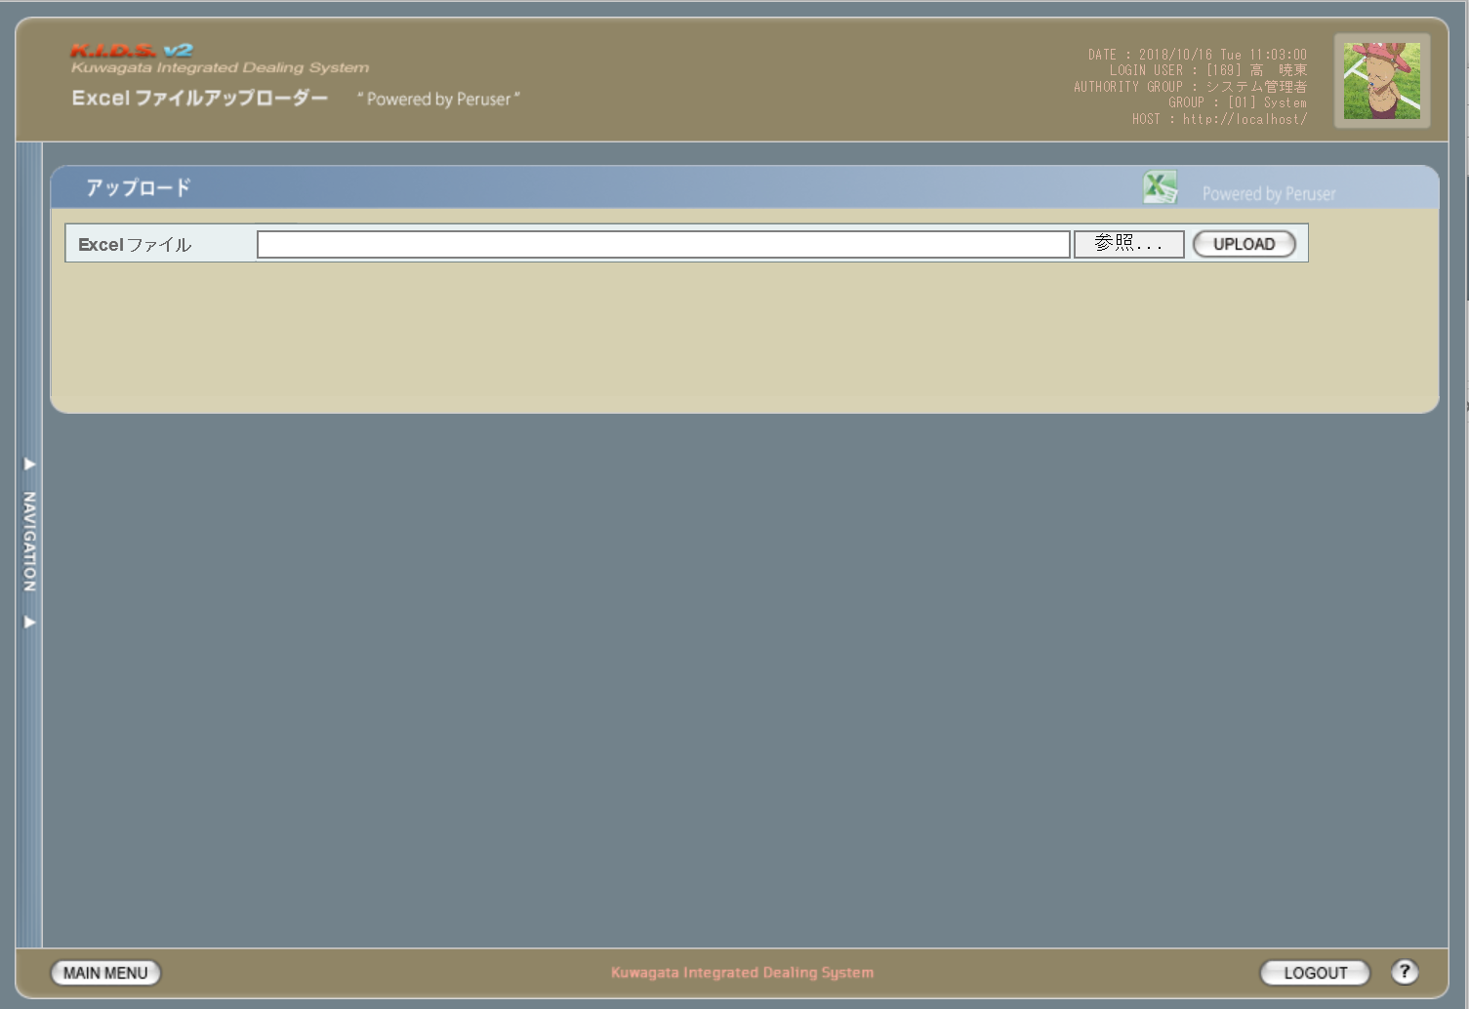

レイアウト変更なし

派生画面
1 | U-03-01-1 | エラー画面 |  |  |  | 不正なファイルが選択されたことを通知する画面。この画面は元画面(U-03-01)とは別ウィンドウで表示する。
画面レイアウト

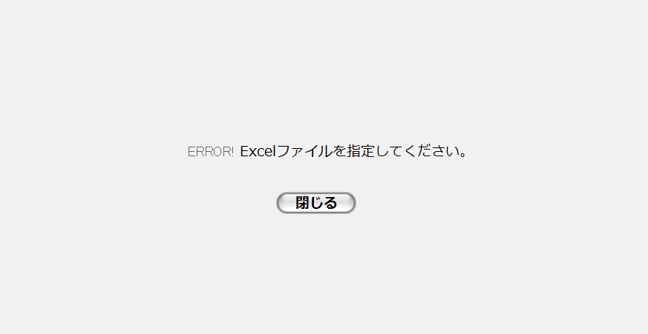

項目定義
No. | 名称 |  | 部品 |  |  | I/O | 必須 | 形式 |  | 桁数 | 下限 | 上限 | 初期値
1 | ファイル・パス名 |  | テキストボックス |  |  | I | 〇 | - |  | - | - | - | -
2 | 参照 |  | ボタン |  |  | I | - | - |  | - | - | - | ブラウザによる固定値
3 | アップロード |  | ボタン |  |  | I | - | - |  | - | - | - | 固定値「UPLOAD」
4 | エラーメッセージ |  | ラベル |  |  | O | - | - |  | - | - | - | 下記エラーメッセージ参照
5 | 閉じる |  | ボタン |  |  | I | - | - |  | - | - | - | 固定値「閉じる」

動作定義
No. | 項目 |  |  | 動作 |  |  |  |  | 処理
1 | 参照 |  |  | クリック |  |  |  |  | ファイル選択用ダイアログを開く
2 | アップロード |  |  | クリック |  |  |  |  | アップロード
3 | 閉じる |  |  | クリック |  |  |  |  | エラー画面(U-03-01-1)を閉じてアップロード画面(U-03-01)表示状態に戻る

処理定義
No. | 処理名 |  |  |  | 処理内容
1 | アップロード |  |  |  | 1 | テキストボックス「ファイル・パス名」に入力されたパスをチェック。パスが存在しない場合、エラー画面(U-03-01-1)を別ウィンドウで開き、エラーメッセージ1を表示。

 |  |  |  |  | 2 | テキストボックス「ファイル・パス名」に入力されたファイルをチェック。ファイルが存在しない場合、エラー画面(U-03-01-1)を別ウィンドウで開き、エラーメッセージ1を表示。

 |  |  |  |  | 3 | ファイルがExcelファイルではない場合エラー画面(U-03-01-1)を別ウィンドウで開き、エラーメッセージ2を表示
 |  |  |  |  | 4 | 読み込み処理が失敗した場合エラー画面(U-03-01-1)を別ウィンドウで開き、エラーメッセージ3を表示
 |  |  |  |  | 5 | 読み込み処理に成功した場合、ワークシート選択画面(U-03-02)に遷移する。

エラーメッセージ
No. | エラー内容 |  |  |  |  |  |  |  | エラーメッセージ
1 | 存在しないファイルまたはパスが指定された |  |  |  |  |  |  |  | ファイルまたはパスが存在しません。
2 | Excelファイルではないファイルが指定された |  |  |  |  |  |  |  | Excelファイルを指定してください。
3 | その他(ファイル読み込みエラー等) |  |  |  |  |  |  |  | ファイルの読み込みに失敗しました。

ワークシート選択
画面定義
共通情報 |  | プロジェクト名 |  |  | 株式会社クワガタ様向け KID'S 受発注機能改修 |  |  |  |  |  |  |  |  | 作成者 | solcom
 |  | システム名 |  |  | Kuwagata Integrated Dealing System (KID'S) |  |  |  |  |  |  |  |  | 作成日付 | 2019-02-19
 |  | 工程名 |  |  | 基本設計 |  |  |  |  |  |  |  |  | バージョン | 0.6
 |  | ドキュメントID |  |  | KIDS0002 |  |  |  |  |  |  |  |  | 更新者
 |  | ドキュメント名 |  |  | 基本設計 画面設計書 |  |  |  |  |  |  |  |  | 更新日付
書誌情報 |  | 画面ID |  |  | U-03-02
 |  | 画面の名称 |  |  | ワークシート選択
 |  | 概要 |  |  | アップロードする見積原価計算書のワークシートを指定する画面。この画面は前画面(「見積原価アップロード」U-03-01)とは別ウィンドウで表示する。

画面レイアウト
新レイアウト

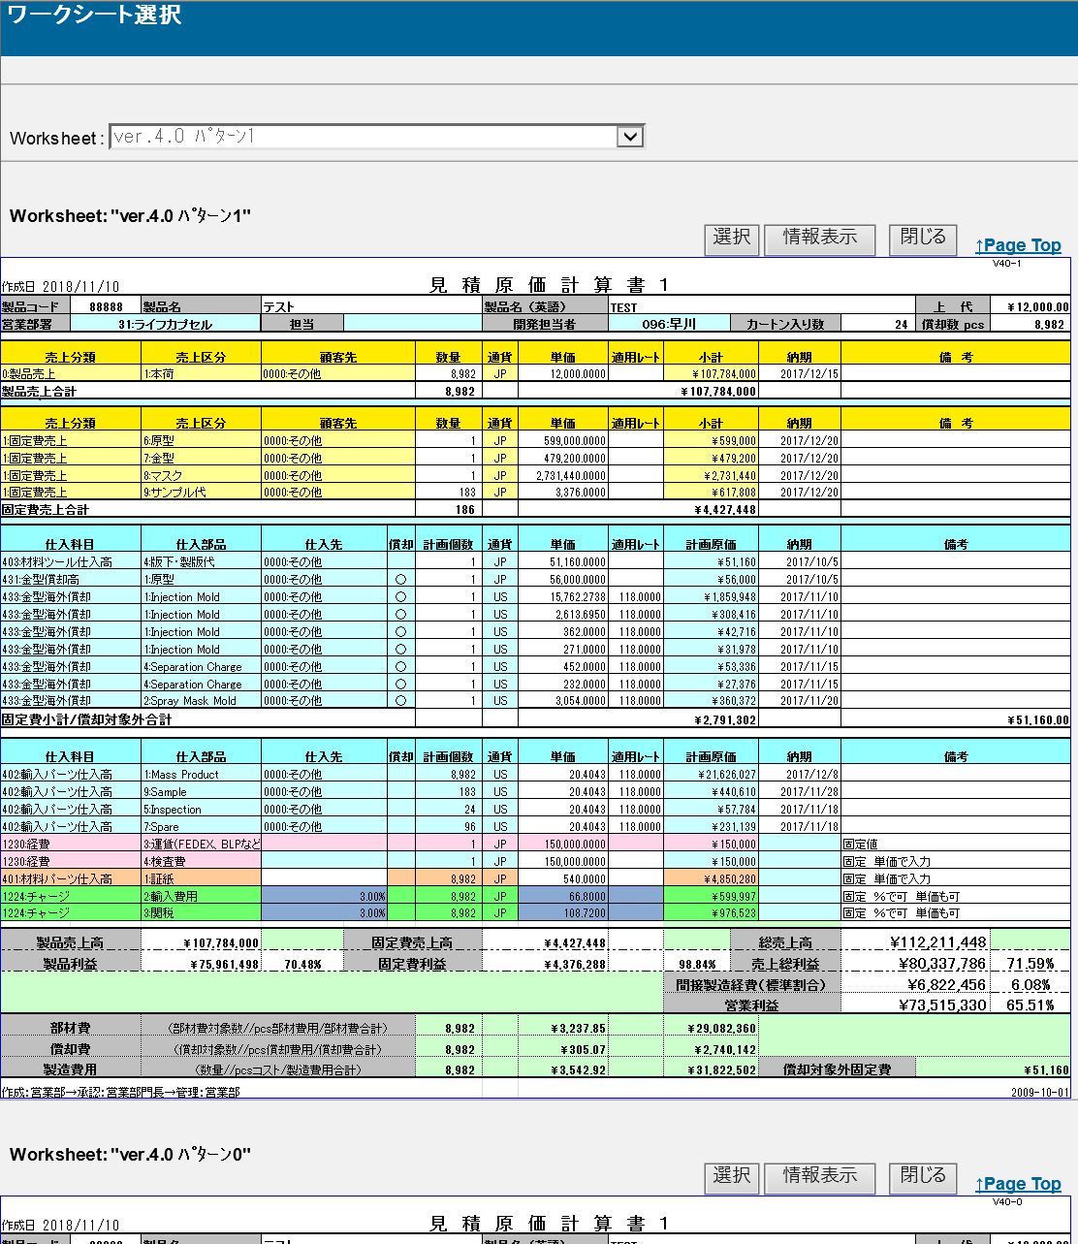

旧レイアウト

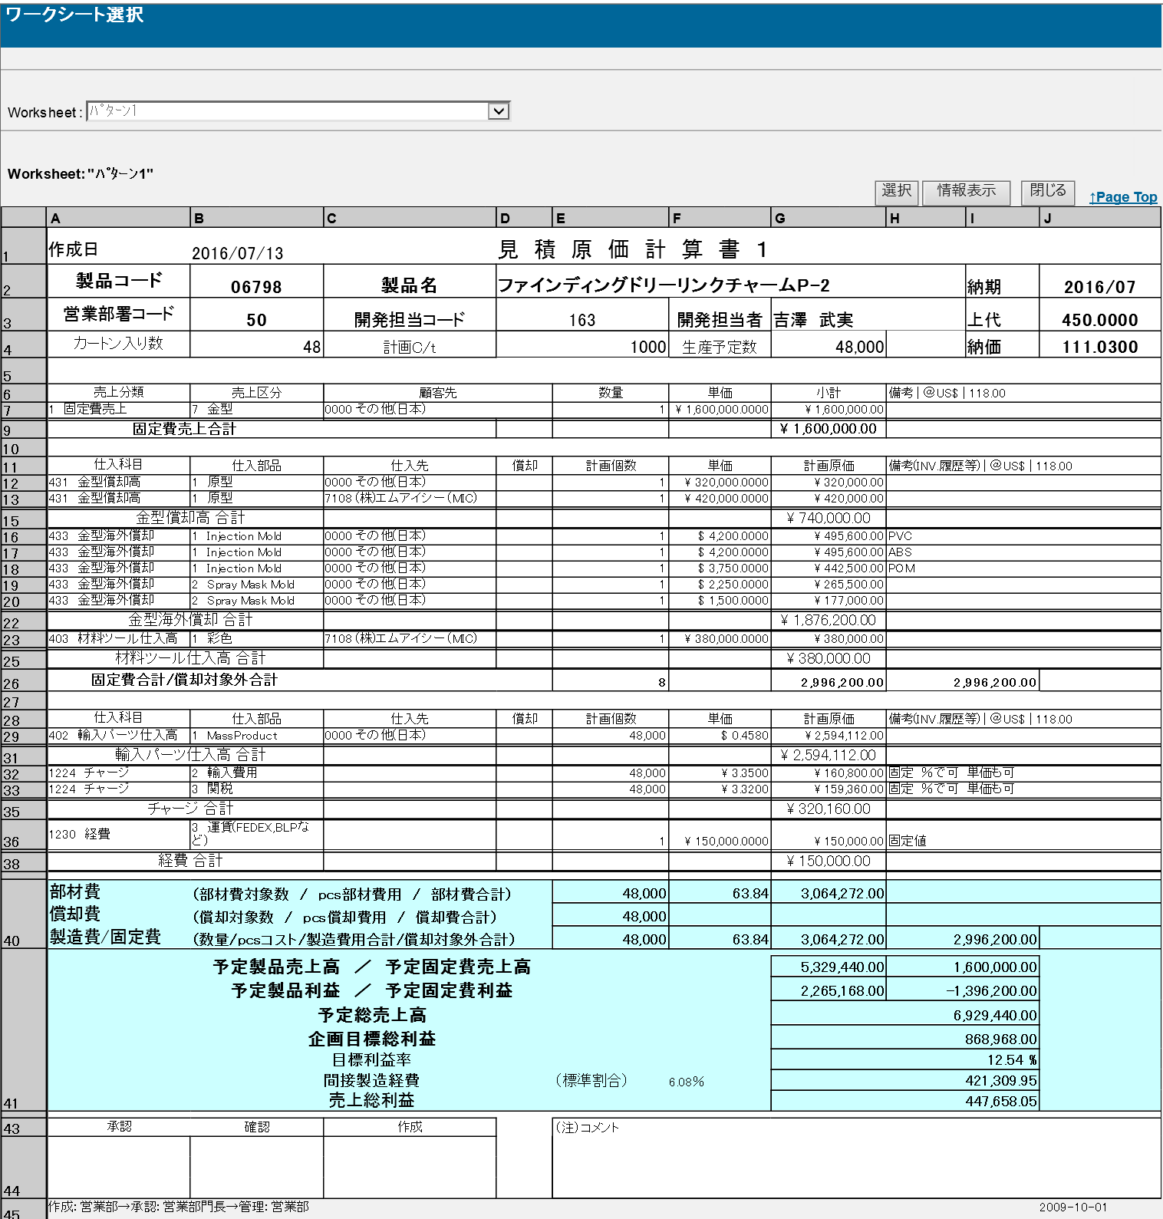

派生画面
1 | U-03-02-1 |  | 確認ダイアログ |  |  | 見積原価計算書アップロード処理を中止してよいか確認するためのダイアログ。この画面は前画面(U-03-02)上に表示するJavaScript制御の確認ボックスである。

画面レイアウト

 |  |  |  |  |  |  | ・Google Chromeの場合 |  |  |  |  |  | ・Microsoft Edgeの場合
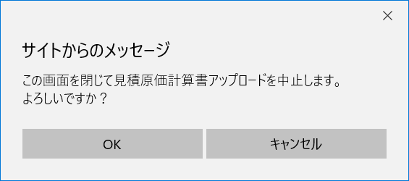

項目定義
No. | 名称 |  |  | 部品 |  | I/O |  | 必須 | 形式 |  | 桁数 | 下限 | 上限 | 初期値
1 | ワークシート選択 |  |  | プルダウン |  | I |  | - | - |  | - | - | - | 1枚めのワークシート名
2 | 選択 |  |  | ボタン |  | I |  | ○ | - |  | - | - | - | 固定値「選択」
3 | 情報表示 |  |  | ボタン |  | I |  | - | - |  | - | - | - | 固定値「情報表示」
4 | 閉じる |  |  | ボタン |  | I |  | - | - |  | - | - | - | 固定値「閉じる」
5 | Page Top |  |  | リンク |  | I |  | - | - |  | - | - | - | 固定値「↑Page Top」
6 | ワークシート名 |  |  | ラベル |  | O |  | - | - |  | - | - | - | 直下に表示されているワークシートのワークシート名

7 | ヘッダ情報 |  |  | ラベル |  | O |  | - | - |  | - | - | - | ワークシートに記載された情報
8 | 受注情報 |  |  | ラベル |  | O |  | - | - |  | - | - | - | ワークシートに記載された情報
9 | 発注情報 |  |  | ラベル |  | O |  | - | - |  | - | - | - | ワークシートに記載された情報
10 | フッタ情報 |  |  | ラベル |  | O |  | - | - |  | - | - | - | ワークシートに記載された情報
11 | OK |  |  | ボタン |  | I |  | - | - |  | - | - | - | 固定値「OK」
12 | キャンセル |  |  | ボタン |  | I |  | - | - |  | - | - | - | 固定値「キャンセル」

改修対象項目定義
No. | 名称 |  |  | 種別 | 改修内容
- | 表示全般 |  |  | 変更 | 見積原価計算書フォーマット変更により、表示全般を変更

動作定義
No. | 項目 |  |  |  | 動作 |  |  |  |  | 処理
1 | 画面全体 |  |  |  | 初期表示 |  |  |  |  | 「別紙 バリデーション仕様」の「ワークシート選択画面初期表示」の仕様を参照。
2 | ワークシート選択 |  |  |  | 切替 |  |  |  |  | 登録する見積原価計算書が記載されたワークシート表示部分へ移動
3 | 選択 |  |  |  | クリック |  |  |  |  | 「別紙 バリデーション仕様」の「ワークシート選択画面の選択ボタン押下時」に記載のチェックでエラーがなかった場合に、選択されたワークシートの情報をワークシート登録画面(U-03-03)へ受け渡す
4 | 情報表示 |  |  |  | クリック |  |  |  |  | 非表示となっている行の表示・非表示を切り替える（初期状態：非表示）
5 | 閉じる |  |  |  | クリック |  |  |  |  | 確認ダイアログ(U-03-02-1)を開く
6 | Page Top |  |  |  | クリック |  |  |  |  | 本画面最上部に移動
7 | OK |  |  |  | クリック |  |  |  |  | 確認ダイアログを閉じて見積原価アップロード画面(U-03-02)表示状態に戻る
8 | キャンセル |  |  |  | クリック |  |  |  |  | 確認ダイアログを閉じる

ワークシート登録
画面定義
共通情報 |  |  | プロジェクト名 |  |  | 株式会社クワガタ様向け KID'S 受発注機能改修 |  |  |  |  |  |  |  |  |  |  |  | 作成者 |  | solcom
 |  |  | システム名 |  |  | Kuwagata Integrated Dealing System (KID'S) |  |  |  |  |  |  |  |  |  |  |  | 作成日付 |  | 2019-02-19
 |  |  | 工程名 |  |  | 基本設計 |  |  |  |  |  |  |  |  |  |  |  | バージョン |  | 0.6
 |  |  | ドキュメントID |  |  | KIDS0002 |  |  |  |  |  |  |  |  |  |  |  | 更新者
 |  |  | ドキュメント名 |  |  | 基本設計 画面設計書 |  |  |  |  |  |  |  |  |  |  |  | 更新日付
書誌情報 |  |  | 画面ID |  |  | U-03-03
 |  |  | 画面の名称 |  |  | ワークシート登録
 |  |  | 概要 |  |  | ユーザに見える画面としては存在しない。アップロードしたワークシートの内容をデータに変換して登録する

画面レイアウト

レイアウトなし

派生画面
1 | U-03-03-1 |  | 登録確認画面 |  |  |  | 登録する見積原価計算書を表示し、対象が正しいかの確認を促す画面。ワークシート選択画面(U-03-02)と同ウィンドウで遷移する。

画面レイアウト

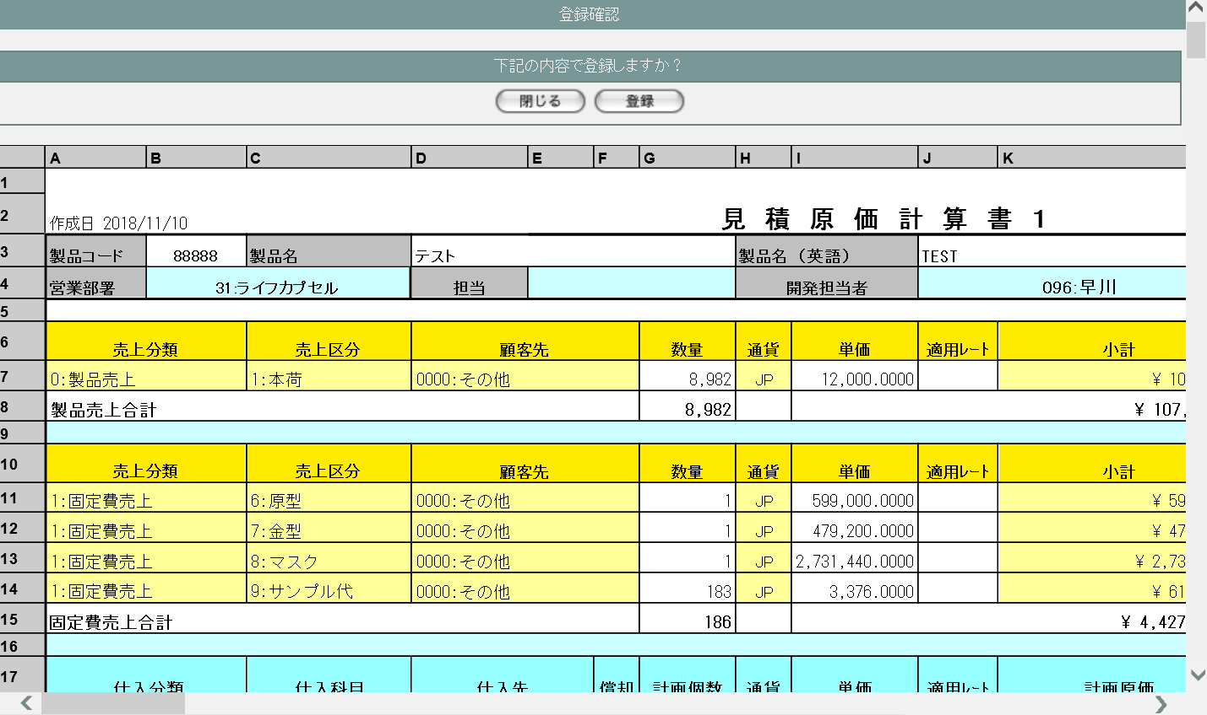

2 | U-03-03-2 |  | 確認ダイアログ【1】 |  |  |  | 見積原価計算書登録処理を中止してよいか確認するためのダイアログ。この画面は前画面(U-03-03)上に表示するJavaScript制御の確認ボックスである。

画面レイアウト

 |  |  |  |  |  |  |  | ・Google Chromeの場合 |  |  |  |  |  |  |  | ・Microsoft Edgeの場合
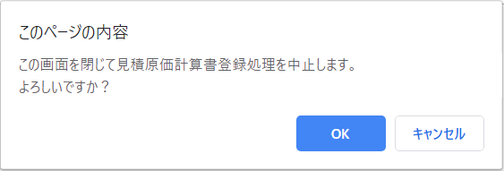
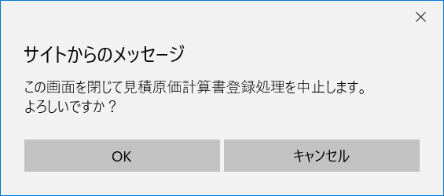

4 | U-03-03-3 |  | 登録完了画面 |  |  |  | 見積原価計算書の登録が正常に完了したことを通知する画面。 登録確認画面(U-03-03-1)と同ウィンドウで遷移する。

画面レイアウト

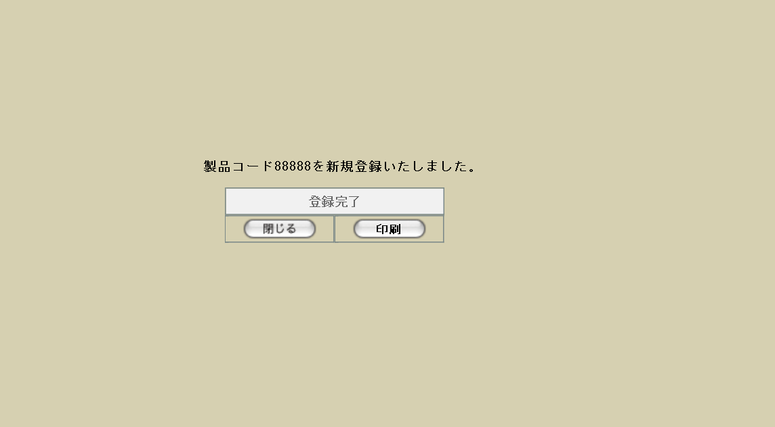

5 | U-03-03-4 |  | 登録エラー画面 |  |  |  | 見積原価計算書の登録時に何らかのエラーが発生したことを通知する画面。 登録確認画面(U-03-03-1)と同ウィンドウで遷移する。

画面レイアウト



項目定義
No. | 名称 |  |  |  | 部品 |  |  | I/O | 必須 | 形式 |  |  |  | 桁数 | 下限 |  | 上限 | 初期値
U-03-03-1
1 | 閉じる【1】 |  |  |  | ボタン |  |  | I | - | - |  |  |  | - | - |  | - | 固定値「閉じる」
2 | 登録 |  |  |  | ボタン |  |  | I | - | - |  |  |  | - | - |  | - | 固定値「登録」
3 | 見積原価データ |  |  |  | ラベル |  |  | O | - | - |  |  |  | - | - |  | - | 前画面(U-03-02)で選択したワークシートに記載された情報
U-03-03-2
4 | OK【1】 |  |  |  | ボタン |  |  | I | - | - |  |  |  | - | - |  | - | 固定値「OK」
5 | キャンセル |  |  |  | ボタン |  |  | I | - | - |  |  |  | - | - |  | - | 固定値「キャンセル」
U-03-03-3
8 | 完了メッセージ |  |  |  | ラベル |  |  | O | - | - |  |  |  | - | - |  | - | 下記完了メッセージ参照
9 | 製品コード |  |  |  | ラベル |  |  | O | - | - |  |  |  | - | - |  | - | 前画面(U-03-02)で選択したワークシートに記載された情報
10 | 閉じる【2】 |  |  |  | ボタン |  |  | I | - | - |  |  |  | - | - |  | - | 固定値「閉じる」
11 | 印刷 |  |  |  | ボタン |  |  | I | - | - |  |  |  | - | - |  | - | 固定値「印刷」
U-03-03-4
12 | エラーメッセージ |  |  |  | ラベル |  |  | O | - | - |  |  |  | - | - |  | - | 下記エラーメッセージ参照
13 | 閉じる【3】 |  |  |  | ボタン |  |  | I | - | - |  |  |  | - | - |  | - | 固定値「閉じる」

動作定義
No. | 項目 |  |  |  |  | 動作 |  |  |  |  |  | 処理
1 | 閉じる【1】 |  |  |  |  | クリック |  |  |  |  |  | 確認ダイアログ【1】(U-03-03-2)を開く
2 | 登録 |  |  |  |  | クリック |  |  |  |  |  | 製品データ登録、見積原価データ登録、受発注データ登録、画面遷移
3 | OK【1】 |  |  |  |  | クリック |  |  |  |  |  | 確認ダイアログ【1】と前画面(U-03-03-1)を閉じて見積原価管理メニュー画面(U-03-00)表示状態に戻る
4 | キャンセル |  |  |  |  | クリック |  |  |  |  |  | 確認ダイアログ【1】を閉じて前画面(U-03-03-1)表示状態に戻る
5 | 閉じる【2】 |  |  |  |  | クリック |  |  |  |  |  | 本画面を閉じてワークシート選択画面(U-03-02)表示状態に戻る
6 | 印刷 |  |  |  |  | クリック |  |  |  |  |  | 本画面を閉じて商品プレビュー画面(U-02-03-1)を別ウィンドウで開く
7 | 閉じる【3】 |  |  |  |  | クリック |  |  |  |  |  | 本画面を閉じてワークシート選択画面(U-03-02)表示状態に戻る

処理定義
No. | 処理名 |  |  |  |  |  | 処理内容
1 | 製品データ登録 |  |  |  |  |  | 1 | ワークシートに記載された製品コード(strproductcode)で製品マスタ(m_product)を検索する
 |  |  |  |  |  |  | 2 | 検索結果が0件の場合、再販コードは「00」とする
 |  |  |  |  |  |  | 3 | 検索結果が存在する場合、再販コードは製品マスタの再販コード(strrevisecode)の最大値に1を加算したものとする。※1

 |  |  |  |  |  |  | 4 | 製品マスタに以下の各データを登録する※2

 |  |  |  |  |  |  |  | 論理テーブル名 |  |  |  | 製品マスタ |  |  | 物理テーブル名 |  |  |  | m_product
 |  |  |  |  |  |  |  | 論理名 |  |  | 物理名 |  |  |  | 値
 |  |  |  |  |  |  |  | 製品番号 |  |  | lngproductno |  |  |  | 製品マスタの採番オブジェクトから採番
 |  |  |  |  |  |  |  | リビジョン番号 |  |  | lngrevisionno |  |  |  | 「0」
 |  |  |  |  |  |  |  | 製品コード |  |  | strproductcode |  |  |  | ワークシートに記載の製品コード
 |  |  |  |  |  |  |  | 製品名 |  |  | strproductname |  |  |  | ワークシートに記載の製品名
 |  |  |  |  |  |  |  | 製品名(英語) |  |  | strproductenglishname |  |  |  | ワークシートに記載の製品名(英語)
 |  |  |  |  |  |  |  | 部門コード |  |  | lnginchargegroupcode |  |  |  | ワークシートに記載の営業部署の部署コード
 |  |  |  |  |  |  |  | 担当者コード |  |  | lnginchargeusercode |  |  |  | ワークシートに記載の担当者のユーザコード
 |  |  |  |  |  |  |  | 入力者コード |  |  | lnginputusercode |  |  |  | 入力者のユーザコード
 |  |  |  |  |  |  |  | 開発担当者コード |  |  | lngdevelopusercode |  |  |  | ワークシートに記載の開発担当者のユーザコード
 |  |  |  |  |  |  |  | カートン入数 |  |  | lngcartonquantity |  |  |  | ワークシートに記載のカートン入数
 |  |  |  |  |  |  |  | 生産予定数 |  |  | lngproductionquantity |  |  |  | ワークシートに記載の償却数 pcs
 |  |  |  |  |  |  |  | 納価(pcs)
 |  |  |  |  |  |  |  | 上代(pcs) |  |  | curretailprice |  |  |  | ワークシートに記載の上代
 |  |  |  |  |  |  |  | 無効フラグ |  |  | bytinvalidflag |  |  |  | 「false」
 |  |  |  |  |  |  |  | 作成日時 |  |  | dtminsertdate |  |  |  | 入力の日時
 |  |  |  |  |  |  |  | 改定日時 |  |  | dtmupdatedate |  |  |  | 入力の日時
 |  |  |  |  |  |  |  | 再販コード |  |  | strrevisecode |  |  |  | 上記で定義した再販コード

 |  |  |  |  |  |  | 5 | DB登録に失敗した場合下記エラーメッセージNo.3をセットして処理定義No.5に進む

2 | 見積原価データ登録 |  |  |  |  |  | 3 | 見積原価マスタに以下の各データを登録する

 |  |  |  |  |  |  |  | 論理テーブル名 |  |  | 見積原価マスタ |  |  |  | 物理テーブル名 |  |  |  | m_estimate
 |  |  |  |  |  |  |  | 論理名 |  |  | 物理名 |  |  |  | 値
 |  |  |  |  |  |  |  | 見積原価番号 |  |  | lngestimateno |  |  |  | 見積原価マスタの採番オブジェクトから採番
 |  |  |  |  |  |  |  | リビジョン番号 |  |  | lngrevisionno |  |  |  | 「0」
 |  |  |  |  |  |  |  | 製品コード |  |  | strproductcode |  |  |  | ワークシートに記載の製品コード
 |  |  |  |  |  |  |  | 再販コード |  |  | strrevisecode |  |  |  | 上記で定義した再販コード
 |  |  |  |  |  |  |  | 決定フラグ |  |  | bytdecisionflag |  |  |  | 「true」
 |  |  |  |  |  |  |  | 見積原価状態 ステータス |  |  | lngestimatestatuscode |  |  |  | 「4」(承認)
 |  |  |  |  |  |  |  | 固定費 |  |  | curfixedcost |  |  |  | ワークシートに記載の「償却費合計」
 |  |  |  |  |  |  |  | 部材費 |  |  | curmembercost |  |  |  | ワークシートに記載の「部材費合計」
 |  |  |  |  |  |  |  | 合計金額 |  |  | curtotalprice |  |  |  | ワークシートに記載の「上代」×「償却数pcs」
 |  |  |  |  |  |  |  | 製造費 |  |  | curmanufacturingcost |  |  |  | ワークシートに記載の「製造費用合計」
 |  |  |  |  |  |  |  | 予定売上高 |  |  | cursalesamount |  |  |  | ワークシートに記載の「総売上高」
 |  |  |  |  |  |  |  | 利益 |  |  | curprofit |  |  |  | ワークシートに記載の「売上総利益」
 |  |  |  |  |  |  |  | 入力者 |  |  | lnginputusercode |  |  |  | 入力者のユーザコード
 |  |  |  |  |  |  |  | 無効フラグ |  |  | bytinvalidflag |  |  |  | 「false」
 |  |  |  |  |  |  |  | 作成日時 |  |  | dtminsertdate |  |  |  | 入力の日時
 |  |  |  |  |  |  |  | 製品数量 |  |  | lngproductionquantity |  |  |  | ワークシートに記載の「償却数 pcs」
 |  |  |  |  |  |  |  | テンポラリNo. |  |  | lngtempno |  |  |  | NULL
 |  |  |  |  |  |  |  | 備考 |  |  | strnote |  |  |  | NULL

 |  |  |  |  |  |  | 4 | DB登録に失敗した場合下記エラーメッセージNo.3をセットして処理定義No.5に進む
 |  |  |  |  |  |  | 5 | ワークシートに記載の明細行すべてについて、見積原価詳細テーブル(t_estimatedetail)に以下の各データを登録する

 |  |  |  |  |  |  |  | 論理テーブル名 |  |  | 見積原価明細テーブル |  |  |  | 物理テーブル名 |  |  |  | t_estimatedetail
 |  |  |  |  |  |  |  | 論理名 |  |  | 物理名 |  |  |  | 値
 |  |  |  |  |  |  |  | 見積原価番号 |  |  | lngestimateno |  |  |  | 上記で採番した見積原価番号
 |  |  |  |  |  |  |  | 見積原価明細番号 |  |  | lngestimatedetailno |  |  |  | ワークシート中明細行の通し番号
 |  |  |  |  |  |  |  | リビジョン番号 |  |  | lngrevisionno |  |  |  | 「0」
 |  |  |  |  |  |  |  | 仕入科目コード |  |  | lngstocksubjectcode |  |  |  | 登録中の明細行が受注データの場合は「0」、発注データの場合は「仕入科目」のコード
 |  |  |  |  |  |  |  | 仕入部品コード |  |  | lngstockitemcode |  |  |  | 登録中の明細行が受注データの場合は「0」、発注データの場合は「仕入部品」のコード
 |  |  |  |  |  |  |  | 顧客コード |  |  | lngcustomercompanycode |  |  |  | 登録中の明細行が受注データの場合は「顧客先」のコード、発注データの場合は「仕入先」のコード
 |  |  |  |  |  |  |  | 償却対象フラグ |  |  | bytpayofftargetflag |  |  |  | 登録中の明細行が受注データの場合は「false」、発注データの場合は「償却」が「〇」なら「true」、空白なら「false」
 |  |  |  |  |  |  |  | パーセント 入力フラグ |  |  | bytpercentinputflag |  |  |  | 登録中明細行の仕入部品が「2:輸入費用」または「3:関税」であり、かつ「仕入先」にパーセント表記がある場合のみ「true」、それ以外は「false」
 |  |  |  |  |  |  |  | 通貨単位コード |  |  | lngmonetaryunitcode |  |  |  | 登録中明細行の「通貨」が「JP」ならば「1」、「US」ならば「2」、「HK」ならば「3」
 |  |  |  |  |  |  |  | 通貨レートコード |  |  | lngonetaryratecode |  |  |  | 「2」 （社内レート） |  |  |  |  |  |  |  | <- 現行に準拠
 |  |  |  |  |  |  |  | 為替レート |  |  | curconversionrate |  |  |  | 登録中明細行の「適用レート」
 |  |  |  |  |  |  |  | 製品数量 |  |  | lngproductquantity |  |  |  | 登録中の明細行が受注データの場合は「数量」、発注データの場合は「計画個数」
 |  |  |  |  |  |  |  | 製品単価 |  |  | curproductprice |  |  |  | パーセント入力フラグがfalseの場合は、登録中明細行の「単価」。 それ以外の場合は、NULL
 |  |  |  |  |  |  |  | パーセント入力値 |  |  | curproductrate |  |  |  | パーセント入力フラグがtrueの場合は、登録中明細行の「仕入先」（パーセント値）。 それ以外の場合は、NULL
 |  |  |  |  |  |  |  | 計画原価小計 |  |  | cursubtotalprice |  |  |  | 登録中の明細行が受注データの場合は「小計」、発注データの場合は「計画原価」
 |  |  |  |  |  |  |  | 備考 |  |  | strnote |  |  |  | 登録中明細行の「備考」(記載がない場合NULL)
 |  |  |  |  |  |  |  | 表示用ソートキー |  |  | lngsortkey |  |  |  | ワークシート中明細行の通し番号
 |  |  |  |  |  |  |  | 売上分類コード |  |  | lngsalesdivisioncode |  |  |  | 登録中の明細行が受注データの場合は「売上分類」のコード、発注データの場合は「0」
 |  |  |  |  |  |  |  | 売上区分コード |  |  | lngsalesclasscode |  |  |  | 登録中の明細行が受注データの場合は「売上区分」のコード、発注データの場合は「0」

 |  |  |  |  |  |  | 6 | DB登録に失敗した場合下記エラーメッセージNo.3をセットして処理定義No.5に進む

3 | 受発注データ登録 |  |  |  |  |  | 1 | ワークシートに記載の受注明細行すべてについて、受注マスタ(m_receive)に以下の各データを登録する

 |  |  |  |  |  |  |  | 論理テーブル名 |  |  | 受注マスタ |  |  |  | 物理テーブル名 |  |  |  | m_receive
 |  |  |  |  |  |  |  | 論理名 |  |  | 物理名 |  |  |  | 値
 |  |  |  |  |  |  |  | 受注番号 |  |  | lngreceiveno |  |  |  | 受注マスタの採番オブジェクトから採番
 |  |  |  |  |  |  |  | リビジョン番号 |  |  | lngrevisionno |  |  |  | 「0」 |  |  |  |  |  |  |  | 未完成
 |  |  |  |  |  |  |  | 受注コード |  |  | strreceivecode |  |  |  | 「別紙 採番体系」を参照 |  |  |  |  |  |  |  | select
 |  |  |  |  |  |  |  | 計上日 |  |  | dtmappropriationdate |  |  |  | 入力日 |  |  |  |  |  |  |  | from m_receive
 |  |  |  |  |  |  |  | 顧客コード |  |  | lngcustomercompanycode |  |  |  | 登録中受注明細行の「顧客先」コード |  |  |  |  |  |  |  | where strreceivecode like '%'||'d'||to_char(current_timestamp, 'YYYYMM')||'%'
 |  |  |  |  |  |  |  | グループコード |  |  | lnggroupcode |  |  |  | ワークシートに記載の「営業部署」コード
 |  |  |  |  |  |  |  | ユーザコード |  |  | lngusercode |  |  |  | ワークシートに記載の「担当者」コード
 |  |  |  |  |  |  |  | 受注状態コード |  |  | lngreceivestatuscode |  |  |  | 「10」(仮受注)
 |  |  |  |  |  |  |  | 通貨単位コード |  |  | lngmonetaryunitcode |  |  |  | 登録中受注明細行の「通貨」が「JP」ならば「1」、「US」ならば「2」、「HK」ならば「3」
 |  |  |  |  |  |  |  | 通貨レートコード |  |  | lngmonetaryratecode |  |  |  | 登録中受注明細行の「通貨」が「JP」ならば「0」、それ以外ならば「2」
 |  |  |  |  |  |  |  | 換算レート |  |  | curconversionrate |  |  |  | 登録中受注明細行の「適用レート」
 |  |  |  |  |  |  |  | 合計金額 |  |  | curtotalprice |  |  |  | 登録中受注明細行の「売上分類」が「0:製品売上」ならばワークシートに記載の「製品売上合計」行の「金額」、「1:固定費売上」ならばワークシートに記載の「固定費売上合計」行の「金額」
 |  |  |  |  |  |  |  | 備考 |  |  | strnote |  |  |  | NULL |  |  |  |  |  | ※6
 |  |  |  |  |  |  |  | 入力者 |  |  | lnginputusercode |  |  |  | 入力者のユーザコード
 |  |  |  |  |  |  |  | 無効フラグ |  |  | bytinvalidflag |  |  |  | 「false」
 |  |  |  |  |  |  |  | 登録日 |  |  | dtminsertdate |  |  |  | 入力日
 |  |  |  |  |  |  |  | 顧客受注番号 |  |  | strcustomerreceivecode |  |  |  | NULL |  |  |  |  |  | ※6
 |  |  |  |  |  |  |  | 再販コード |  |  | strrevisecode |  |  |  | 上記で定義した再販コード

 |  |  |  |  |  |  | 7 | DB登録に失敗した場合下記エラーメッセージNo.3をセットして処理定義No.5に進む
 |  |  |  |  |  |  | 8 | ワークシートに記載の受注明細行すべてについて、受注明細テーブル(t_receivedetail)に以下の各データを登録する

 |  |  |  |  |  |  |  | 論理テーブル名 |  |  | 受注明細テーブル |  |  |  | 物理テーブル名 |  |  |  | t_receivedetail
 |  |  |  |  |  |  |  | 論理名 |  |  | 物理名 |  |  |  | 値
 |  |  |  |  |  |  |  | 受注番号 |  |  | lngreceiveno |  |  |  | 上記で採番した受注番号
 |  |  |  |  |  |  |  | 受注明細番号 |  |  | lngreceivedetailno |  |  |  | ワークシート中受注明細行の通し番号
 |  |  |  |  |  |  |  | リビジョン番号 |  |  | lngrevisionno |  |  |  | 「0」
 |  |  |  |  |  |  |  | 製品コード |  |  | strproductcode |  |  |  | ワークシートに記載の「製品コード」
 |  |  |  |  |  |  |  | 再販コード |  |  | strrevisecode |  |  |  | 上記で定義した再販コード
 |  |  |  |  |  |  |  | 売上区分コード |  |  | lngsalesclasscode |  |  |  | 登録中受注明細行の「売上区分」コード
 |  |  |  |  |  |  |  | 納品日 |  |  | dtmdeliverydate |  |  |  | 登録中受注明細行の「納期」
 |  |  |  |  |  |  |  | 換算区分コード |  |  | lngconversionclasscode |  |  |  | NULL
 |  |  |  |  |  |  |  | 製品価格 |  |  | curproductprice |  |  |  | 登録中受注明細行の「単価」
 |  |  |  |  |  |  |  | 製品数量 |  |  | lngproductquantity |  |  |  | 登録中受注明細行の「数量」
 |  |  |  |  |  |  |  | 製品単位コード |  |  | lngproductunitcode |  |  |  | NULL |  |  |  |  |  | ※6
 |  |  |  |  |  |  |  | 消費税区分コード |  |  | lngtaxclasscode |  |  |  | NULL |  |  |  |  |  | ※8
 |  |  |  |  |  |  |  | 消費税コード |  |  | lngtaxcode |  |  |  | NULL |  |  |  |  |  | ※8
 |  |  |  |  |  |  |  | 消費税金額 |  |  | curtaxprice |  |  |  | NULL |  |  |  |  |  | ※8
 |  |  |  |  |  |  |  | 小計金額 |  |  | cursubtotalprice |  |  |  | 登録中受注明細行の「小計」
 |  |  |  |  |  |  |  | 備考 |  |  | strnote |  |  |  | 登録中受注明細行の「備考」(記載がない場合はNULL)
 |  |  |  |  |  |  |  | 表示用ソートキー |  |  | lngsortkey |  |  |  | ワークシート中受注明細行の通し番号 |  |  |  |  |  | ※6
 |  |  |  |  |  |  |  | 明細行番号 |  |  | lngreceivedetailno |  |  |  | ワークシート中明細行の通し番号(見積原価明細番号に対応)
 |  |  |  |  |  |  |  | 見積原価番号 |  |  | lngestimateno |  |  |  | 上記で定義した見積原価番号

 |  |  |  |  |  |  | 9 | DB登録に失敗した場合下記エラーメッセージNo.3をセットして処理定義No.5に進む
 |  |  |  |  |  |  | 10 | ワークシートに記載の発注明細行のうち、「チャージ」、「経費」以外の明細を発注マスタ(m_order)に
 |  |  |  |  |  |  |  | 以下の仕様でデータを登録する。
 |  |  |  |  |  |  |  | テーブル論理名 |  |  | 発注マスタ |  |  |  | テーブル物理名 |  |  |  | m_order
 |  |  |  |  |  |  |  | 論理名 |  |  | 物理名 |  |  |  | 値
 |  |  |  |  |  |  |  | 発注番号 |  |  | lngorderno |  |  |  | 発注マスタの採番オブジェクトから採番
 |  |  |  |  |  |  |  | リビジョン番号 |  |  | lngrevisionno |  |  |  | 「0」
 |  |  |  |  |  |  |  | 発注コード |  |  | strordercode |  |  |  | 「別紙 採番体系」を参照
 |  |  |  |  |  |  |  | 計上日 |  |  | dtmappropriationdate |  |  |  | 入力日
 |  |  |  |  |  |  |  | 会社コード |  |  | lngcustomercompancode |  |  |  | 登録中受注明細行の「仕入先」コード
 |  |  |  |  |  |  |  | グループコード |  |  | lnggroupcode |  |  |  | ワークシートに記載の「営業部署」コード
 |  |  |  |  |  |  |  | ユーザコード |  |  | lngusercode |  |  |  | ワークシートに記載の「担当者」コード
 |  |  |  |  |  |  |  | 発注状態 |  |  | lngorderstatuscode |  |  |  | 「10」(仮発注) |  |  |  |  |  | ※9
 |  |  |  |  |  |  |  | 通貨単位コード |  |  | lngmonetaryunitcode |  |  |  | 登録中発注明細行の「通貨」が「JP」ならば「1」、「US」ならば「2」、「HK」ならば「3」
 |  |  |  |  |  |  |  | 通貨レートコード |  |  | lngmonetaryratecode |  |  |  | 登録中発注明細行の「通貨」が「JP」ならば「0」、それ以外ならば「2」
 |  |  |  |  |  |  |  | 換算レート |  |  | curconversionrate |  |  |  | 登録中発注明細行の「適用レート」
 |  |  |  |  |  |  |  | 支払条件コード |  |  | lngpayconditioncode |  |  |  | NULL |  |  |  |  |  | ※10
 |  |  |  |  |  |  |  | 合計金額 |  |  | curtotalprice |  |  |  | ワークシートに記載の「製造費用合計」
 |  |  |  |  |  |  |  | 納品場所コード |  |  | lngdeliveryplacecode |  |  |  | NULL |  |  |  |  |  | ※10
 |  |  |  |  |  |  |  | 発注有効期限日 |  |  | dtmexpirationdate |  |  |  | NULL |  |  |  |  |  | ※10
 |  |  |  |  |  |  |  | 備考 |  |  | strnote |  |  |  | NULL |  |  |  |  |  | ※10
 |  |  |  |  |  |  |  | 入力者コード |  |  | lnginputusercode |  |  |  | 入力者のユーザコード
 |  |  |  |  |  |  |  | 無効フラグ |  |  | bytinvalidflag |  |  |  | 「false」
 |  |  |  |  |  |  |  | 作成日時 |  |  | dtminsertdate |  |  |  | 入力日
 |  |  |  |  |  |  |  | 再販コード |  |  | strrevisecode |  |  |  | 上記で定義した再販コード

 |  |  |  |  |  |  | 11 | DB登録に失敗した場合下記エラーメッセージNo.3をセットして処理定義No.5に進む
 |  |  |  |  |  |  | 12 | ワークシートに記載の発注明細行うち、「チャージ」、「経費」以外の明細を、発注明細テーブル(t_orderdetail)に以下の仕様でデータを登録する

 |  |  |  |  |  |  |  | テーブル論理名 |  |  | 発注明細テーブル |  |  |  | テーブル物理名 |  |  |  | t_orderdetail
 |  |  |  |  |  |  |  | 論理名 |  |  | 物理名 |  |  |  | 値
 |  |  |  |  |  |  |  | 発注番号 |  |  | lngorderno |  |  |  | 上記で採番した発注番号
 |  |  |  |  |  |  |  | 発注明細番号 |  |  | lngorderdetailno |  |  |  | ワークシート中発注明細行の通し番号
 |  |  |  |  |  |  |  | リビジョン番号 |  |  | lngrevisionno |  |  |  | 「0」
 |  |  |  |  |  |  |  | 製品コード |  |  | strproductcode |  |  |  | ワークシートに記載の「製品コード」
 |  |  |  |  |  |  |  | 再販コード |  |  | strrevisecode |  |  |  | 上記で定義した再販コード
 |  |  |  |  |  |  |  | 仕入科目コード |  |  | lngstocksubjectcode |  |  |  | 登録中発注明細行の「仕入科目」コード
 |  |  |  |  |  |  |  | 仕入部品コード |  |  | lngstockitemcode |  |  |  | 登録中発注明細行の「仕入部品」コード
 |  |  |  |  |  |  |  | 納品日 |  |  | dtmdeliverydate |  |  |  | 登録中発注明細行の「納期」
 |  |  |  |  |  |  |  | 運搬方法コード |  |  | lngdeliverymethodcode |  |  |  | NULL |  |  |  |  |  | ※10
 |  |  |  |  |  |  |  | 換算区分コード |  |  | lngconversionclasscode |  |  |  | 1（「製品単位計上」）
 |  |  |  |  |  |  |  | 製品価格 |  |  | curproductprice |  |  |  | 登録中発注明細行の「単価」
 |  |  |  |  |  |  |  | 製品数量 |  |  | lngproductquantity |  |  |  | 登録中発注明細行の「計画個数」
 |  |  |  |  |  |  |  | 製品単位コード |  |  | lngproductunitcode |  |  |  | 1（pcs）
 |  |  |  |  |  |  |  | 消費税区分コード |  |  | lngtaxclasscode |  |  |  | NULL
 |  |  |  |  |  |  |  | 消費税コード |  |  | lngtaxcode |  |  |  | NULL
 |  |  |  |  |  |  |  | 消費税金額 |  |  | curtaxprice |  |  |  | NULL
 |  |  |  |  |  |  |  | 小計金額 |  |  | cursubtotalprice |  |  |  | 登録中発注明細行の「計画原価」
 |  |  |  |  |  |  |  | 備考 |  |  | strnote |  |  |  | 登録中発注明細行の「備考」(記載がない場合はNULL)
 |  |  |  |  |  |  |  | 金型番号 |  |  | strmoldno |  |  |  | NULL
 |  |  |  |  |  |  |  | 表示用ソートキー |  |  | lngsortkey |  |  |  | ワークシート中発注明細行の通し番号 |  |  |  |  |  | ※10
 |  |  |  |  |  |  |  | 明細行番号 |  |  | lngorderdetailno |  |  |  | ワークシート中明細行の通し番号(見積原価明細番号に対応)
 |  |  |  |  |  |  |  | 見積原価番号 |  |  | lngestimateno |  |  |  | 上記で採番した見積原価番号

 |  |  |  |  |  |  | 13 | DB登録に失敗した場合下記エラーメッセージNo.3をセットして処理定義No.5に進む

 |  |  |  |  |  |  | 14 | 商品化企画テーブルに以下の仕様で新規データを登録する。

 |  |  |  |  |  |  |  | テーブル論理名 |  |  | 商品化企画テーブル |  |  |  | テーブル物理名 |  |  |  | t_goodsplan
 |  |  |  |  |  |  |  | 論理名 |  |  | 物理名 |  |  |  | 値
 |  |  |  |  |  |  |  | 商品化企画コード |  |  | lnggoodsplancode |  |  |  | 商品化企画テーブルの採番オブジェクトから採番
 |  |  |  |  |  |  |  | リビジョン番号 |  |  | lngrevisionno |  |  |  | 0
 |  |  |  |  |  |  |  | 製品番号 |  |  | lngproductno |  |  |  | 製品マスタ登録時に採番した製品番号
 |  |  |  |  |  |  |  | 再販コード |  |  | strrevisecode |  |  |  | 上記で定義した再販コード
 |  |  |  |  |  |  |  | 作成日時 |  |  | dtmcreationdate |  |  |  | システム日時
 |  |  |  |  |  |  |  | リビジョン日時 |  |  | dtmrevisiondate |  |  |  | システム日時
 |  |  |  |  |  |  |  | 企画進行状況コード |  |  | lnggoodsplanprogresscode |  |  |  | 1(「企画進行中」)
 |  |  |  |  |  |  |  | 入力者 |  |  | lnginputusercode |  |  |  | ログインユーザのユーザーコード

 |  |  |  |  |  |  | 15 | DB登録に失敗した場合下記エラーメッセージNo.3をセットして処理定義No.5に進む

5 | 画面遷移 |  |  |  |  |  | 1 | エラーメッセージがセットされている場合、登録エラー画面(U-03-03-4)に同ウィンドウで遷移する
 |  |  |  |  |  |  | 2 | エラーメッセージがセットされていない場合、再販コードが「00」であれば完了メッセージNo.1、それ以外であれば完了メッセージNo.2をセットして登録完了画面(U-03-03-3)に同ウィンドウで遷移する

 |  | ※6 | 受注確定時に登録する。
 |  | ※8 | 請求書発行時に登録する。
 |  | ※9 | 発注状態マスタに本改修で新規に追加されるデータを使用する。実装時に以下のDMLを実行のこと。
 |  |  |  | INSERT INTO m_orderstatus (lngorderstatuscode, strorderstatusname) VALUES (10, '仮発注');
 |  | ※10 | 発注確定時に登録する。

完了メッセージ ※登録完了画面(U-03-03-2)で表示
No. | 登録内容例 |  |  |  |  |  |  |  |  |  |  | 完了メッセージ
1 | 製品を新規登録した場合(再販コードが「00」) |  |  |  |  |  |  |  |  |  |  | 製品コードXXXXX(製品コード)を新規登録いたしました。
 |  |  |  |  |  |  |  |  |  |  |  |  | 例：製品コードが「12345」の場合、“製品コード12345を新規登録致しました。”
2 | 既存製品を再販登録した場合(再販コードが「00」以外) |  |  |  |  |  |  |  |  |  |  | 製品コードXXXXX(製品コード)をXXXXX_YY(再販コード)として再販登録いたしました。

 |  |  |  |  |  |  |  |  |  |  |  |  | 例：製品コード「12345」の製品で3回めの再販登録を行った場合、“製品コード12345を12345_03として再販登録いたしました。”

エラーメッセージ ※登録エラー画面(U-03-03-3)で表示
No. | エラー内容 |  |  |  |  |  |  |  |  |  |  | エラーメッセージ
1 | パースチェックでエラーが発生 |  |  |  |  |  |  |  |  |  |  | ○○(パースエラーが発生した部分)□□(パースエラーが発生した項目)に誤りがあります。 |  |  |  |  |  |  |  |  |  | 未入力エラー lngmessagecode:9001 |  | 6/12修正 稲木
 |  |  |  |  |  |  |  |  |  |  |  |  |  |  |  |  |  |  |  |  |  | 形式エラー lngmessagecode:9201 |  | 6/12修正 稲木
 |  |  |  |  |  |  |  |  |  |  |  |  | 例：ヘッダ部営業部署が未入力だった場合、“ヘッダ部営業部署に誤りがあります。”
2 | マスタ整合性チェックでエラーが発生 |  |  |  |  |  |  |  |  |  |  | 「○○明細×行め：「△△(入力された値)」は□□マスタに存在しません。 |  |  |  |  |  |  |  |  |  | マスタ整合性エラー lngmessagecode:9202 |  | 6/12修正 稲木
 |  |  |  |  |  |  |  |  |  |  |  |  | 例：製品売上明細2行めの売上区分に「999」が入力されていた場合、“製品売上明細2行め：「999」は売上区分マスタに存在しません。”

3 | DB更新失敗(DBアクセスエラー、セッションエラー等) |  |  |  |  |  |  |  |  |  |  | 見積原価計算書のアップロードに失敗しました。 |  |  |  |  |  |  |  |  |  | データベース関連エラー lngmessagecode:9051 |  |  | 6/12修正 稲木

見積原価検索
画面定義
共通情報 |  |  | プロジェクト名 |  | 株式会社クワガタ様向け KID'S 受発注機能改修 |  |  |  |  |  |  |  |  |  | 作成者 | solcom
 |  |  | システム名 |  | Kuwagata Integrated Dealing System (KID'S) |  |  |  |  |  |  |  |  |  | 作成日付 | 2019-02-19
 |  |  | 工程名 |  | 基本設計 |  |  |  |  |  |  |  |  |  | バージョン | 0.6
 |  |  | ドキュメントID |  | KIDS0002 |  |  |  |  |  |  |  |  |  | 更新者
 |  |  | ドキュメント名 |  | 基本設計 画面設計書 |  |  |  |  |  |  |  |  |  | 更新日付
書誌情報 |  |  | 画面ID |  | U-03-04
 |  |  | 画面の名称 |  | 見積原価検索
 |  |  | 概要 |  | 登録された見積原価計算書を検索する画面。本改修で過去バージョンの検索も可能になる。本画面は元画面(「メインメニュー」U-00-03もしくは「見積原価管理メニュー」U-03-00)と同ウィンドウで遷移する。

画面レイアウト

新レイアウト

 | (1)

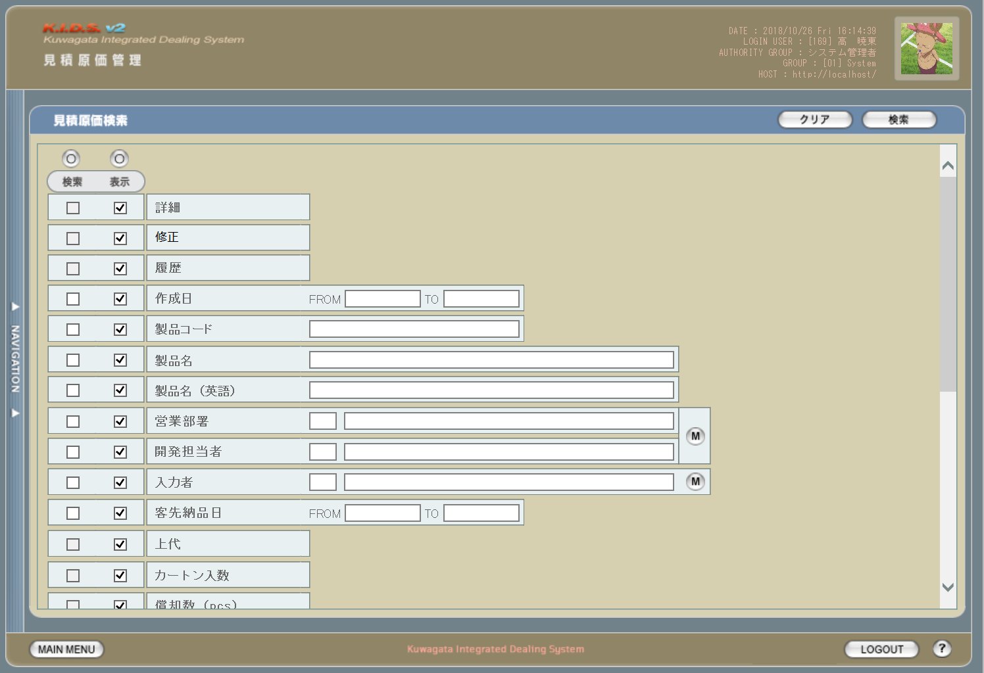

 | (2)
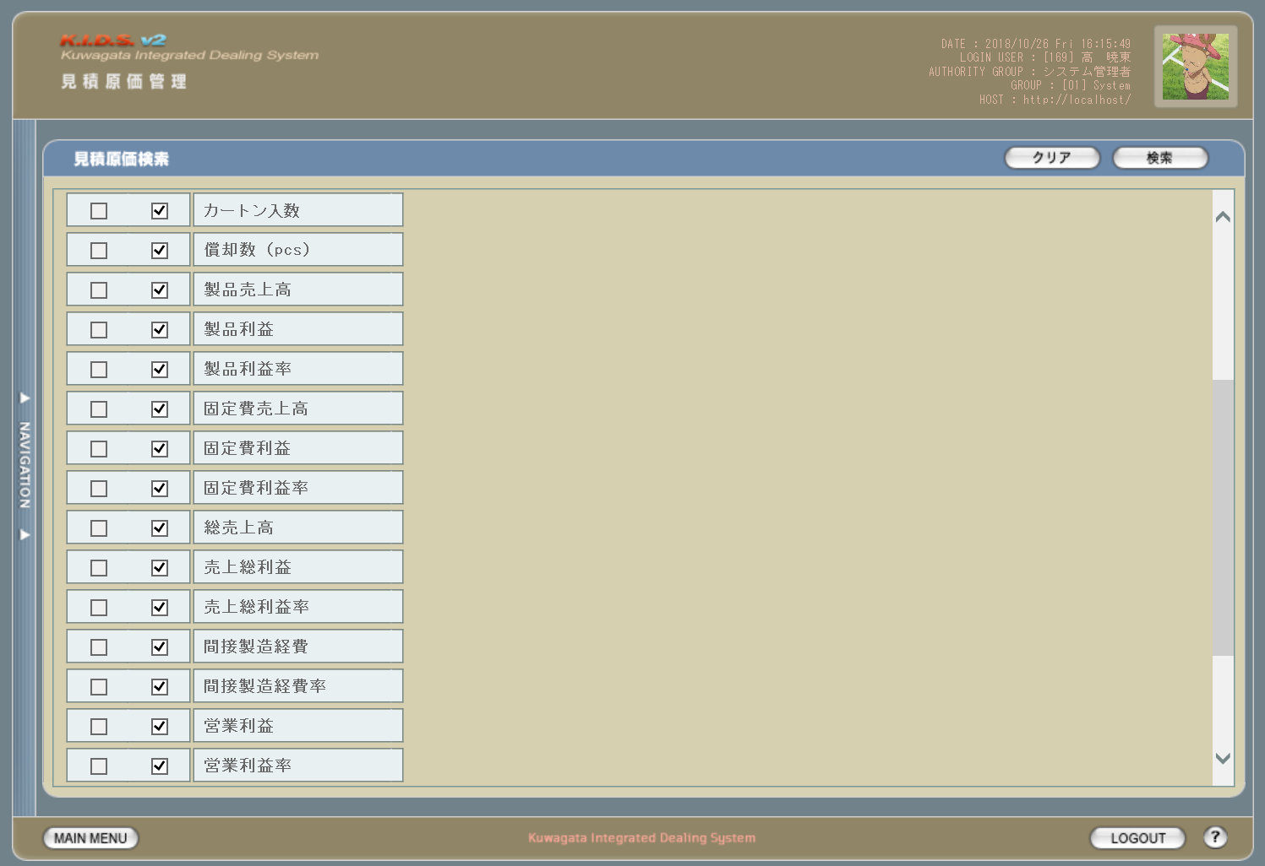

 | (3)
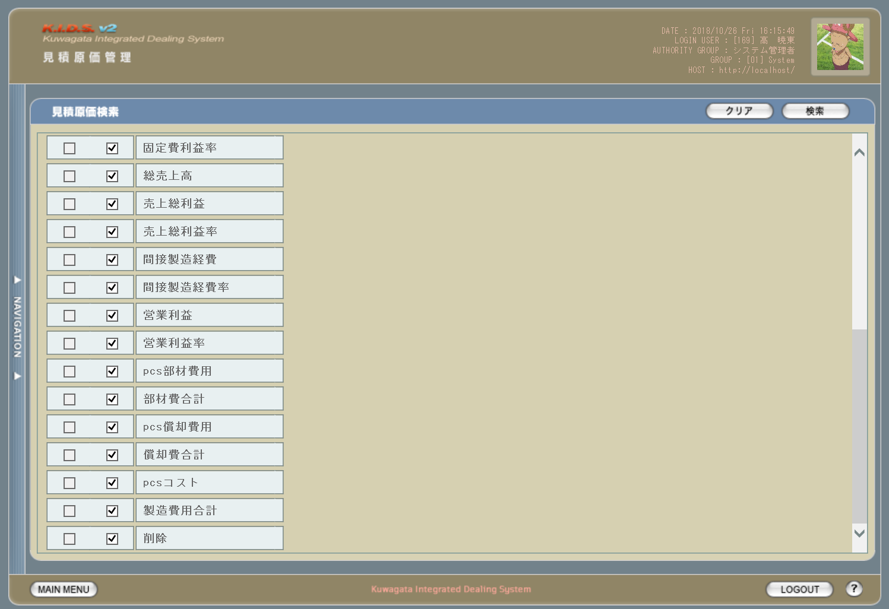

旧レイアウト

 | (1)
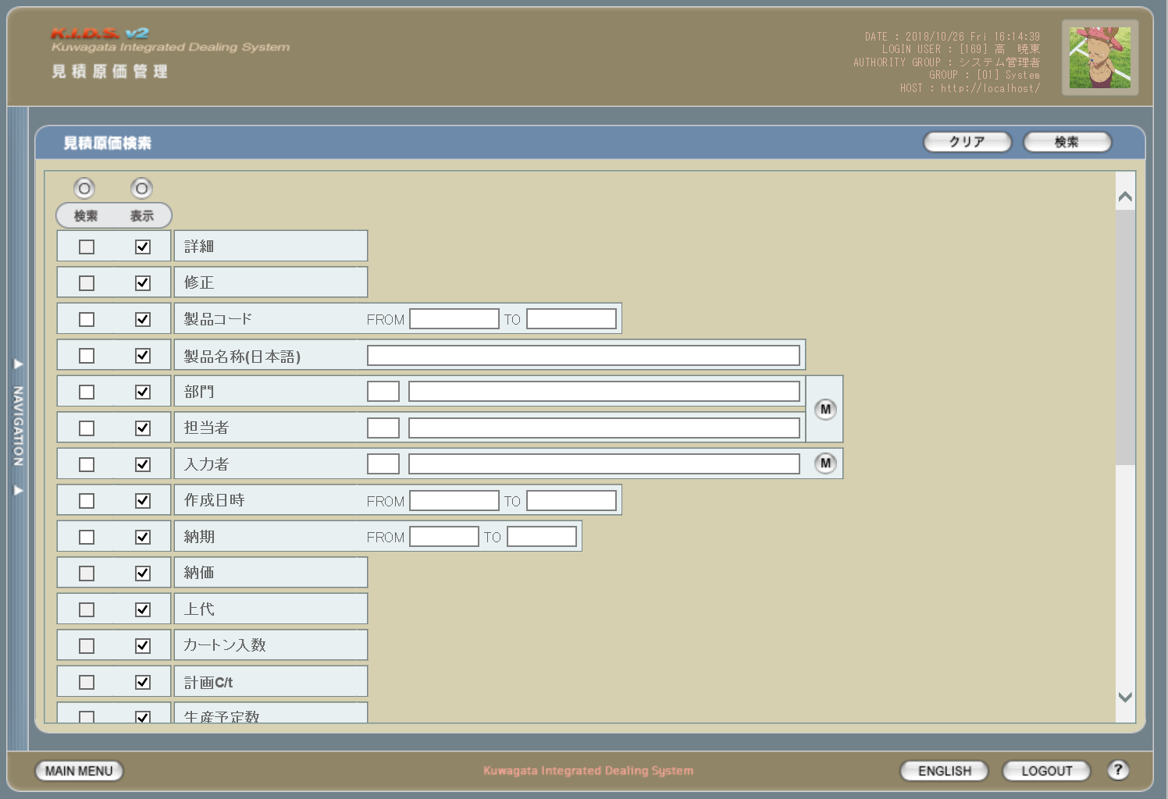

 | (2)
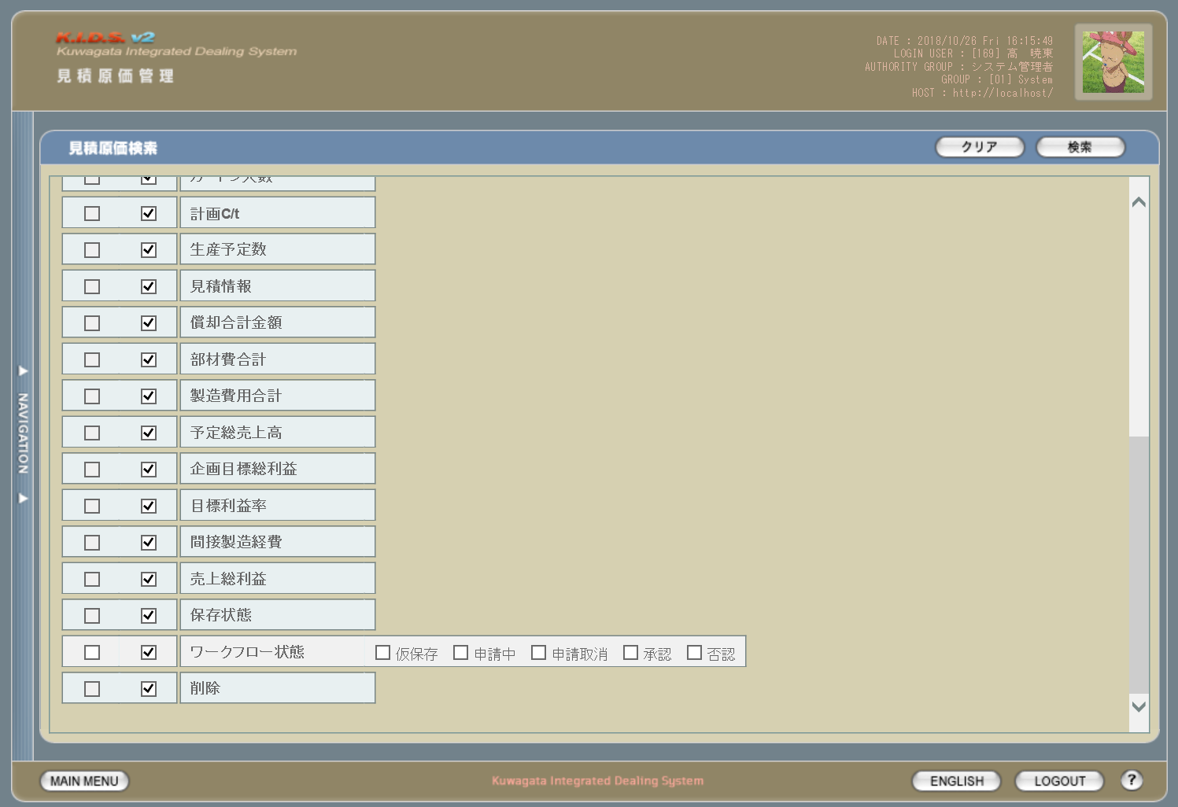

派生画面
1 | U-03-04-1 |  | エラーダイアログ |  |  |  | 作成日、製品コード、客先納品日の入力時にエラーがあった場合に通知する画面。この画面は前画面(U-03-04)上に表示するJavaScript制御のアラートボックスである。

画面レイアウト

 |  |  |  |  |  |  |  | ・Google Chromeの場合 |  |  |  |  |  | ・Microsoft Edgeの場合
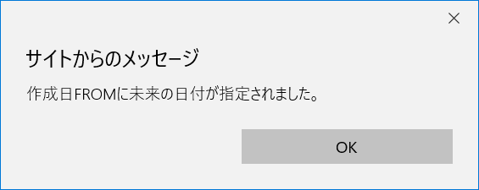

2 | U-03-04-2 |  | エラー画面 |  |  |  | 検索結果が多すぎる・DBアクセスエラー発生等、何らかの理由で検索が成功しなかったことを通知する画面。この画面は前画面(U-03-04)とは別ウィンドウで表示する。

画面レイアウト

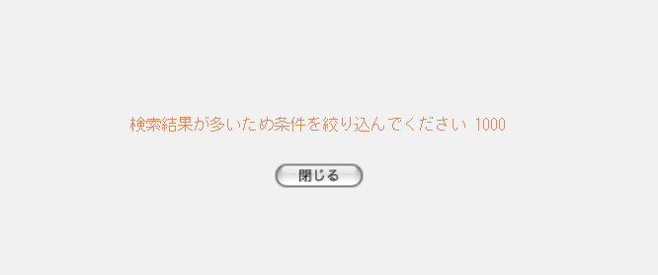

項目定義
No. | 名称 |  |  | 部品 |  |  | I/O |  | 必須 | 形式 |  | 桁数 | 下限 | 上限 | 初期値
1 | 検索全条件切替 |  |  | ボタン |  |  | I |  | - | - |  | - | - | - | OFF
2 | 表示全項目切替 |  |  | ボタン |  |  | I |  | - | - |  | - | - | - | OFF
3 | 検索条件チェック |  |  | チェックボックス |  |  | I |  | - | - |  | - | - | - | OFF
4 | 表示項目チェック |  |  | チェックボックス |  |  | I |  | - | - |  | - | - | - | ON
5 | 詳細※7 |  |  | チェックボックス |  |  | I |  | - | - |  | - | - | - | ON
6 | 修正※7 |  |  | チェックボックス |  |  | I |  | - | - |  | - | - | - | ON
8 | 履歴※7 |  |  | チェックボックス |  |  | I |  | - | - |  | - | - | - | OFF
9 | 作成日FROM |  |  | テキストボックス |  |  | I |  | △ ※1 | 半角数字と「/」のみ yyyy/m yyyy/mm yyyy/m/d yyyy/mm/d yyyy/m/dd yyyy/mm/dd 上記いずれか ※4 |  | 4+2+2 | - | - | -
10 | 作成日TO |  |  | テキストボックス |  |  | I |  |  | 半角数字と「/」のみ yyyy/m yyyy/mm yyyy/m/d yyyy/mm/d yyyy/m/dd yyyy/mm/dd 上記いずれか ※4 |  | 4+2+2 | - | - | -
11 | 製品コード |  |  | テキストボックス |  |  | I |  | △ ※2 | 複数指定可 xxxxx(_yy) ※5※6 |  | 5(+2) | - | - | -
12 | 製品名 |  |  | テキストボックス |  |  | I |  |  | - |  | - | - | - | -
13 | 製品名（英語） |  |  | テキストボックス |  |  | I |  |  | 半角英数字 |  | - | - | - | -
14 | 営業部署コード |  |  | テキストボックス |  |  | I |  |  | - |  | - | - | - | -
15 | 営業部署名 |  |  | テキストボックス |  |  | I |  |  | - |  | - | - | - | -
16 | 開発担当者コード |  |  | テキストボックス |  |  | I |  |  | - |  | - | - | - | -
17 | 開発担当者名 |  |  | テキストボックス |  |  | I |  |  | - |  | - | - | - | -
18 | 入力者コード |  |  | テキストボックス |  |  | I |  |  | - |  | - | - | - | -
19 | 入力者名 |  |  | テキストボックス |  |  | I |  |  | - |  | - | - | - | -
20 | グループマスタボタン |  |  | ボタン |  |  | I |  | - | - |  | - | - | - | -
21 | 入力者マスタボタン |  |  | ボタン |  |  | I |  | - | - |  | - | - | - | -
22 | 客先納品日FROM |  |  | テキストボックス |  |  | I |  | △ ※3 | 半角数字と「/」のみ yyyy/m/d yyyy/mm/d yyyy/m/dd yyyy/mm/dd 上記いずれか |  | 4+2+2 | - | - | -
23 | 客先納品日TO |  |  | テキストボックス |  |  | I |  |  | 半角数字と「/」のみ yyyy/m/d yyyy/mm/d yyyy/m/dd yyyy/mm/dd 上記いずれか |  | 4+2+2 | - | - | -
24 | クリアボタン |  |  | ボタン |  |  | I |  | - | - |  | - | - | - | 固定値「クリア」
25 | 検索ボタン |  |  | ボタン |  |  | I |  | - | - |  | - | - | - | 固定値「検索」
26 | OKボタン |  |  | ボタン |  |  | I |  | - | - |  | - | - | - | 固定値「OK」
 | ※1 | 作成日の検索条件チェックがONの場合、作成日FROMか作成日TOのどちらかが必須
 | ※2 | 該当項目の検索条件チェックがONの場合必須
 | ※3 | 客先納品日の検索条件チェックがONの場合、客先納品日FROMか客先納品日TOのどちらかが必須
 | ※4 | yyyy/mとyyyy/mmは検索実行時にyyyy/mm/01として扱う
 | ※5 | 製品コードxxxxx(半角数字5桁)と枝番(再販コード)を「_(半角アンダーバー)」でつなぐ。枝番は省略可。
 |  | 枝番を省略した際は該当する製品コードを持つ再販商品すべてが検索対象となる。
 | ※6 | 複数指定時の入力方法は、機能設計書の「複数指定について」を参照
 | ※7 | チェックボックスon時の仕様については、機能設計書の「表示項目の仕様整理」を参照

動作定義
No. | 項目 |  |  |  | 動作 |  |  |  |  |  | 処理
1 | 検索全条件切替 |  |  |  | クリック |  |  |  |  |  | 検索条件全項目のチェックON/OFF切替
2 | 表示全項目切替 |  |  |  | クリック |  |  |  |  |  | 表示全項目のチェックON/OFF切替
3 | 検索条件チェック |  |  |  | 切替 |  |  |  |  |  | 該当の検索条件チェックのON/OFFを切り替える
4 | 表示項目チェック |  |  |  | 切替 |  |  |  |  |  | 該当の表示項目チェックのON/OFFを切り替える
20 | グループマスタボタン |  |  |  | クリック |  |  |  |  |  | 営業部署検索(改修対象外)、開発担当者検索(改修対象外)
21 | 入力者マスタボタン |  |  |  | クリック |  |  |  |  |  | 入力者検索(改修対象外)
24 | クリアボタン |  |  |  | クリック |  |  |  |  |  | 入力中のすべての項目を初期値状態に変更する
25 | 検索ボタン |  |  |  | クリック |  |  |  |  |  | バリデーションチェック、見積原価検索
26 | OKボタン |  |  |  | クリック |  |  |  |  |  | エラーダイアログ(U-03-04-1)を閉じて、見積原価検索画面(U-03-04)の表示状態に戻る

処理定義
No. | 処理名 |  |  |  |  | 処理内容
1 | バリデーションチェック |  |  |  |  | 1 | 検索条件チェックがONの項目が未入力の場合(※1)、下記のエラーメッセージNo.1をセットする
 |  |  |  |  |  | 2 | 作成日FROM・作成日TO・客先納品日FROM・客先納品日TOのいずれか1件以上が正規表現「^\d{4}\/\d{2}\/\d{2}$」に一致しない場合、下記のエラーメッセージNo.2をセットする

 |  |  |  |  |  | 3 | 製品コード(範囲指定・複数指定の場合は1件ずつチェックを行う)が正規表現「^\d{5}(_\d{2})?$」に一致しない場合、下記のエラーメッセージNo.2をセットする

 |  |  |  |  |  | 4 | 作成日FROM・作成日TO・客先納品日FROM・客先納品日TOのいずれか1件以上が存在しない日付(2/31等)の場合、下記のエラーメッセージNo.3をセットする

 |  |  |  |  |  | 5 | 作成日FROMが作成日TOよりも未来の日付である場合、または客先納品日FROMが客先納品日TOよりも未来の日付である場合、下記のエラーメッセージNo.4をセットする

 |  |  |  |  |  | 6 | 作成日FROMが現在の日付よりも未来である場合、下記のエラーメッセージNo.5をセットする
 |  |  |  |  |  | 7 | エラーメッセージがセットされている場合、エラーダイアログ(U-03-04-1)を開く
2 | 見積原価検索 |  |  |  |  | 1 | 製品コードが複数指定もしくは範囲指定された場合はOR、BETWEEN等を使用して対応する。
 |  |  |  |  |  | 2 | DBアクセスエラー等何らかの理由で検索処理に失敗した場合、下記のエラーメッセージNo.6をセットする
 |  |  |  |  |  | 3 | 検索結果件数が1000件を超える場合、下記のエラーメッセージNo.7をセットする
 |  |  |  |  |  | 4 | エラーメッセージがセットされている場合、エラー画面(U-03-04-2)を別ウィンドウで開く
 |  |  |  |  |  | 5 | それ以外の場合、見積原価一覧画面(U-03-05)を別ウィンドウで開く
 | ※1 | 作成日・客先納品日の検索条件チェックがONの場合、FROMかTOのどちらかが入力してあれば可。

エラーメッセージ
No. | エラー内容 |  |  |  |  |  |  |  |  |  | エラーメッセージ ※
1 | バリデーションチェックNo.1でエラーが発生した場合 |  |  |  |  |  |  |  |  |  | 〇〇が入力されていません
2 | バリデーションチェックNo.2・3でエラーが発生した場合 |  |  |  |  |  |  |  |  |  | 〇〇の書式に誤りがあります
3 | バリデーションチェックNo.4でエラーが発生した場合 |  |  |  |  |  |  |  |  |  | 〇〇に存在しない日付が指定されました
4 | バリデーションチェックNo.5でエラーが発生した場合 |  |  |  |  |  |  |  |  |  | 〇〇FROMに〇〇TOより未来の日付が指定されました
5 | バリデーションチェックNo6でエラーが発生した場合 |  |  |  |  |  |  |  |  |  | 作成日FROMに未来の日付が指定されました
6 | 見積原価検索実行中にDBアクセスエラー等が発生した場合 |  |  |  |  |  |  |  |  |  | 見積原価データの検索に失敗しました
7 | 見積原価検索結果件数が1000件を超える場合 |  |  |  |  |  |  |  |  |  | 検索結果が多いため条件を絞り込んでください 1000
 | ※ | 「〇〇」にはエラーが発生した箇所(「作成日FROM」「製品コード」等)が入る

見積原価一覧
画面定義
共通情報 |  |  | プロジェクト名 |  | 株式会社クワガタ様向け KID'S 受発注機能改修 |  |  |  |  |  |  |  | 作成者 | solcom
 |  |  | システム名 |  | Kuwagata Integrated Dealing System (KID'S) |  |  |  |  |  |  |  | 作成日付 | 2019-02-19
 |  |  | 工程名 |  | 基本設計 |  |  |  |  |  |  |  | バージョン | 0.6
 |  |  | ドキュメントID |  | KIDS0002 |  |  |  |  |  |  |  | 更新者
 |  |  | ドキュメント名 |  | 基本設計 画面設計書 |  |  |  |  |  |  |  | 更新日付
書誌情報 |  |  | 画面ID |  | U-03-05
 |  |  | 画面の名称 |  | 見積原価一覧
 |  |  | 概要 |  | 見積原価データの検索結果一覧を表示する画面。この画面は前画面(「見積原価検索」U-03-04)とは別ウィンドウで表示する。

画面レイアウト
新レイアウト

旧レイアウト

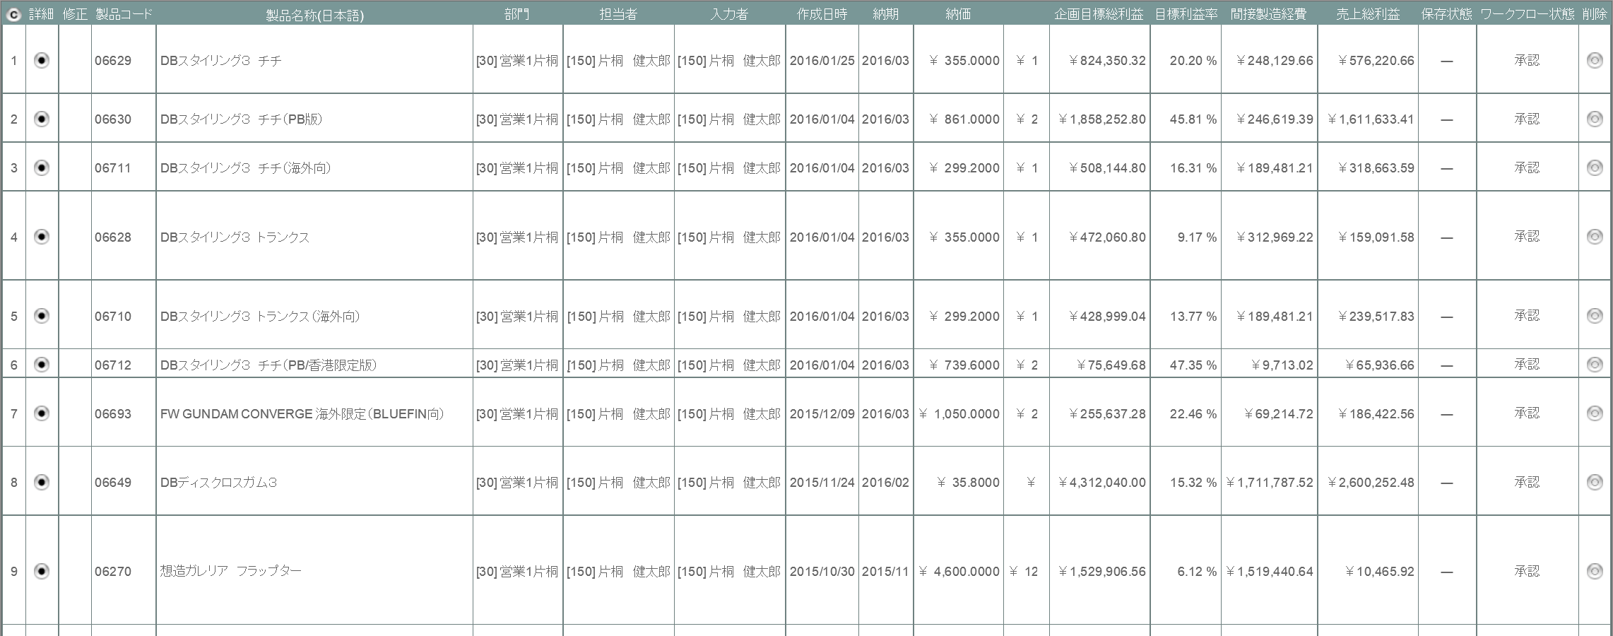

項目定義
No. | 名称 |  |  | 部品 |  | I/O | 必須 | 形式 |  | 桁数 | 下限 | 上限 | 初期値
1 | コピー |  |  | ボタン |  | I | - | - |  | - | - | - | ボタン画像
2 | 詳細 |  |  | ボタン |  | I | - | - |  | - | - | - | ボタン画像
2 | 修正 |  |  | ボタン |  | I | - | - |  | - | - | - | ボタン画像
4 | 履歴 |  |  | ラベル |  | O | - | - |  | - | - | - | m_estimate.lngrevisionnoが1以上ならば「〇」、それ以外は空白
5 | 削除 |  |  | ボタン |  | I | - | - |  | - | - | - | 該当の見積原価データに紐づくすべての受注データのステータス(m_receive.lngreceivestatuscode)が「10」(仮受注)、かつすべての発注データのステータス(m_order.lngorderstatuscode)が「10」(仮発注)ならば削除ボタン画像、それ以外は空白 ※1
6 | 製品コード |  |  | ラベル |  | O | - | - |  | - | - | - | m_estimate.strproductcode
7 | 製品名 |  |  | ラベル |  | O | - | - |  | - | - | - | m_product.strproductname
8 | 製品名（英語） |  |  | ラベル |  | O | - | - |  | - | - | - | m_product.strproductenglishname
9 | 再販コード |  |  | ラベル |  | O | - | - |  | - | - | - | m_estimate.strrevisecode
10 | 作成日 |  |  | ラベル |  | O | - | - |  | - | - | - | m_estimate.dtminsertdate
11 | 営業部署 |  |  | ラベル |  | O | - | - |  | - | - | - | m_product.lnginchargegroupcode
12 | 開発担当者 |  |  | ラベル |  | O | - | - |  | - | - | - | m_product.lnginchargeusercode
13 | 入力者 |  |  | ラベル |  | O | - | - |  | - | - | - | m_estimage.lnginputusercode
14 | 客先納品日 |  |  | ラベル |  | O | - | - |  | - | - | - | m_product.dtmdeliverylimitdate
15 | 上代 |  |  | ラベル |  | O | - | - |  | - | - | - | m_product.curretailprice
16 | カートン入数 |  |  | ラベル |  | O | - | - |  | - | - | - | m_product.lngcartonquantity
17 | 償却数pcs |  |  | ラベル |  | O | - | - |  | - | - | - | m_product.lngproductionquantity
37 | 閉じる |  |  | ボタン |  | I | - | - |  | - | - | - | 固定値「閉じる」
 | ※1 | SELECT COUNT(*) AS cnt1 FROM m_receive WHERE lngestimateno = [見積原価番号] AND lngreceivestatuscode <> 10;
 |  | SELECT COUNT(*) AS cnt2 FROM m_order WHERE lngestimateno = [見積原価番号] AND lngorderstatuscode <> 10;
 |  | cnt1とcnt2がどちらも0ならばボタンを表示する

改修対象項目定義
No. | 名称 |  |  | 種別 | 改修内容
1 | 再販 |  |  | 追加 | 再販管理機能改修により追加。
2 | 履歴 |  |  | 追加 | 履歴管理機能改修により追加。
3 | 表示項目 |  |  | 変更 | 見積原価計算書フォーマット変更により表示項目を変更。
4 | 修正 |  |  | 変更 | 画面遷移先を見積原価プレビュー画面(U-03-06)に変更。
5 | 納価 |  |  | 削除 | 本改修により表示項目から削除。
6 | ワークフロー状態 |  |  | 削除 | ワークフロー機能は本改修により使用されなくなるため検索条件から削除する。

動作定義
No. | 項目 |  |  |  | 動作 |  |  |  | 処理
1 | コピー |  |  |  | クリック |  |  |  | 一覧表を構成するHTML文書がクリップボードにテキストコピーされる
2 | 詳細 |  |  |  | クリック |  |  |  | 該当データの見積原価プレビュー画面(U-03-06)を別ウィンドウで開く
3 | 再販 |  |  |  | クリック |  |  |  | 該当データの再販履歴画面(U-03-05-1)を別ウィンドウで開く
4 | 削除 |  |  |  | クリック |  |  |  | 削除確認画面(U-03-08-1)を別ウィンドウで開く
5 | 閉じる |  |  |  | クリック |  |  |  | 再販履歴画面(U-03-05-1)を閉じて、見積原価一覧画面(U-03-05)の表示状態に戻る

見積原価プレビュー
画面定義
共通情報 |  |  |  | プロジェクト名 |  |  | 株式会社クワガタ様向け KID'S 受発注機能改修 |  |  |  |  |  |  |  |  |  |  |  | 作成者 |  | solcom
 |  |  |  | システム名 |  |  | Kuwagata Integrated Dealing System (KID'S) |  |  |  |  |  |  |  |  |  |  |  | 作成日付 |  | 2019-02-19
 |  |  |  | 工程名 |  |  | 基本設計 |  |  |  |  |  |  |  |  |  |  |  | バージョン |  | 0.6
 |  |  |  | ドキュメントID |  |  | KIDS0002 |  |  |  |  |  |  |  |  |  |  |  | 更新者
 |  |  |  | ドキュメント名 |  |  | 基本設計 画面設計書 |  |  |  |  |  |  |  |  |  |  |  | 更新日付
書誌情報 |  |  |  | 画面ID |  |  | U-03-06
 |  |  |  | 画面の名称 |  |  | 見積原価プレビュー
 |  |  |  | 概要 |  |  | 見積原価データの詳細を表示する画面。この画面は前画面(「見積原価一覧」U-03-05)とは別ウィンドウで表示する。閲覧モードと編集モードの切り替えが可能であり、初期表示は閲覧モードとなる。

画面レイアウト
新レイアウト(閲覧モード)

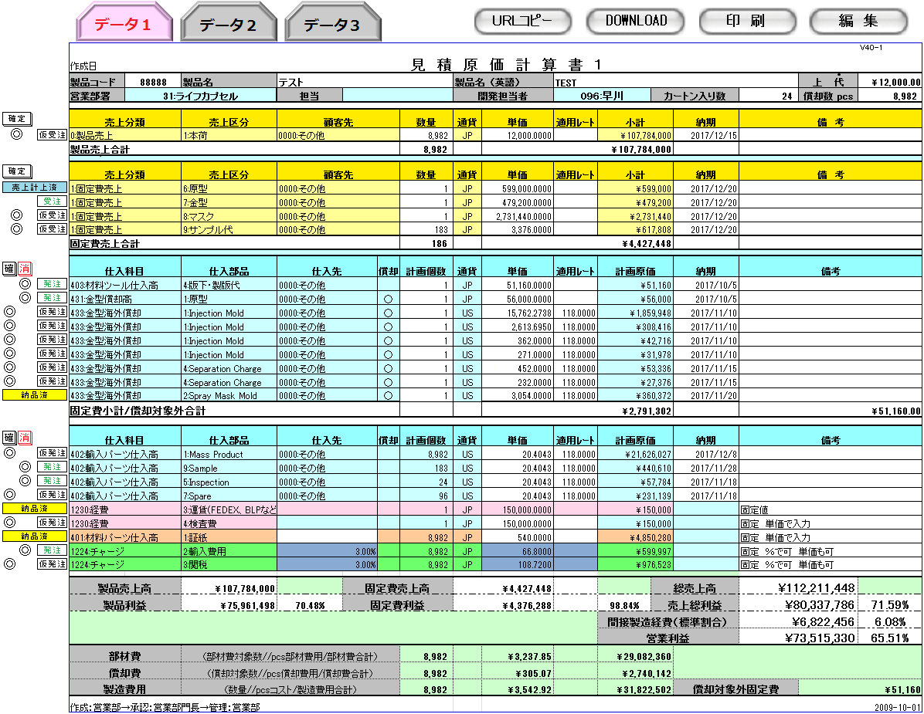

ヘッダ部

製品売上エリア

固定費売上エリア

固定費仕入エリア

部材費仕入エリア

経費エリア

フッタ部

新レイアウト(編集モード)

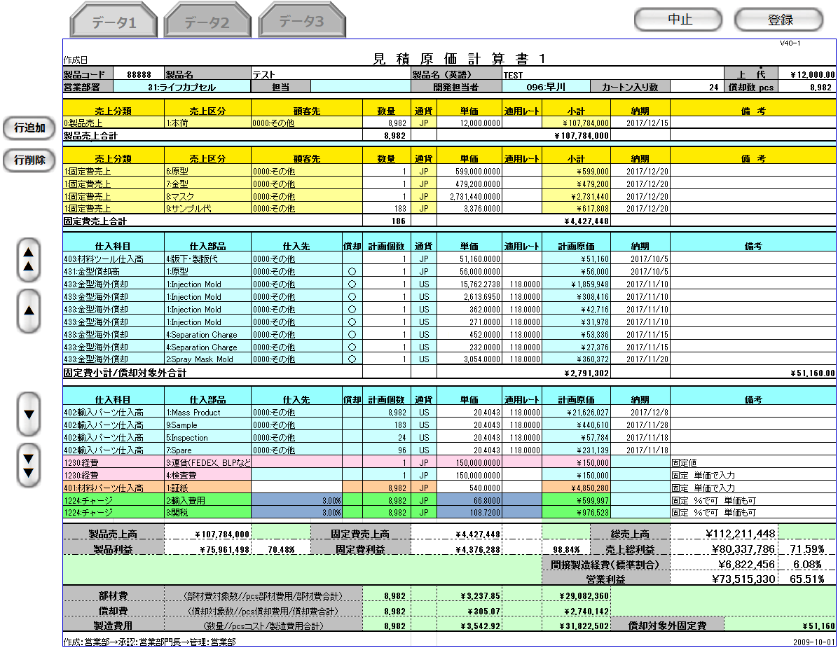

ヘッダ部

製品売上エリア

固定費売上エリア

固定費仕入エリア

部材費仕入エリア

経費エリア

フッタ部

 | ・入力プルダウン例（製品売上の売上区分） |  |  |  |  |  |  |  |  |  |  | ・入力プルダウン例（通貨）
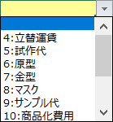

旧レイアウト

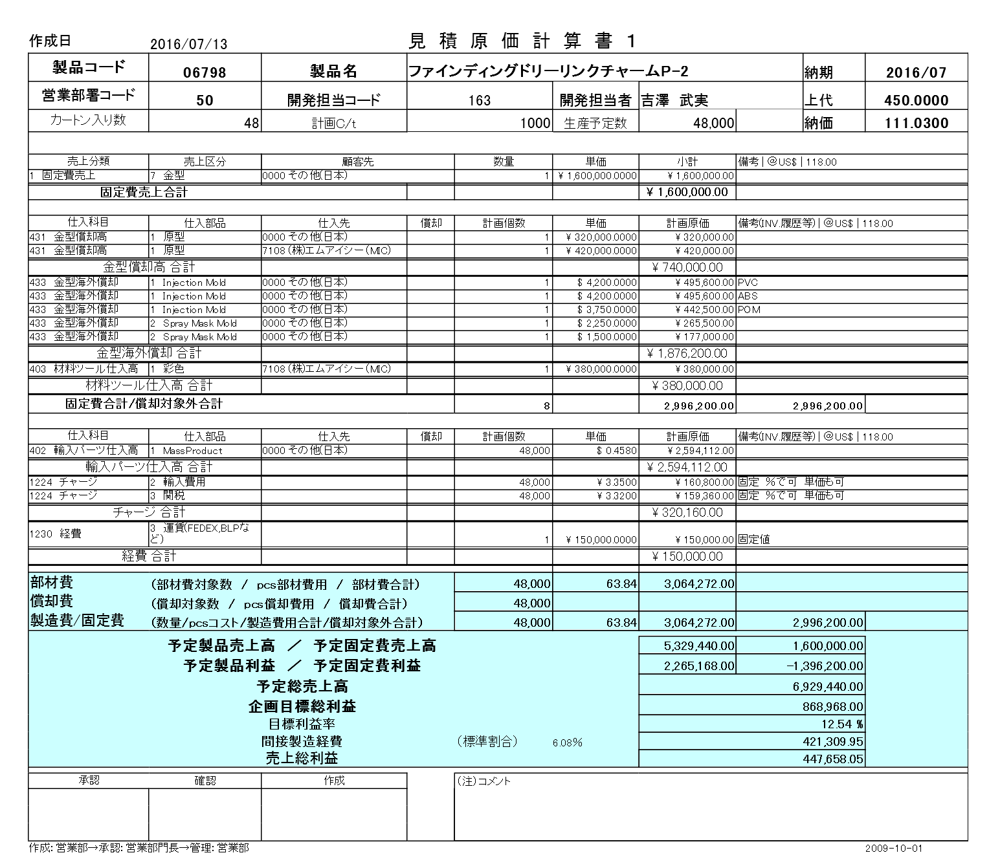

派生画面
1 | U-03-06-1 |  |  |  | 確認ダイアログ【1】 |  |  |  | 編集モードで中止ボタンを押下した際に編集内容の破棄が行われることを通知する画面。この画面は前画面(U-03-06)上に表示するJavaScript制御のダイアログである。

画面レイアウト

 |  |  |  |  |  |  |  |  |  | ・Google Chromeの場合 |  |  |  |  |  |  |  | ・Microsoft Edgeの場合
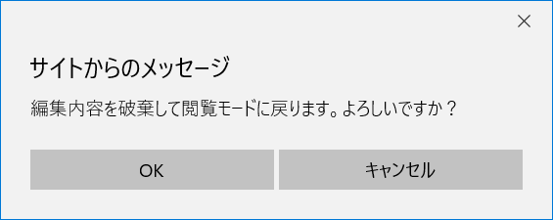

2 | U-03-06-2 |  |  |  | 確認ダイアログ【2】 |  |  |  | 編集モードで登録ボタンを押下した際に編集内容の保存と画面遷移、データの再読み込みが行われることを通知する画面。この画面は前画面(U-03-06)上に表示するJavaScript制御のダイアログである。

画面レイアウト

 |  |  |  |  |  |  |  |  |  | ・Google Chromeの場合 |  |  |  |  |  |  |  | ・Microsoft Edgeの場合
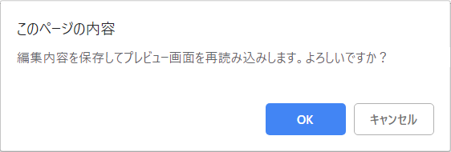
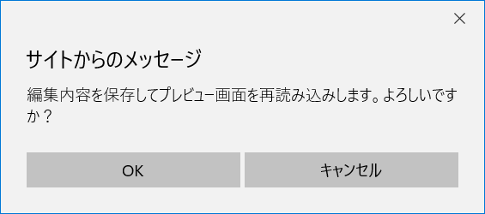

3 | U-03-06-3 |  |  |  | 確認ダイアログ【3】 |  |  |  | 受注確定ボタン押下の際に確定を行ってよいか確認する画面。この画面は前画面(U-03-06)上に表示するJavaScript制御のダイアログである。

画面レイアウト

 |  |  |  |  |  |  |  |  |  | ・Google Chromeの場合 |  |  |  |  |  |  |  | ・Microsoft Edgeの場合
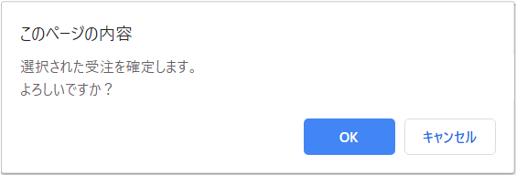
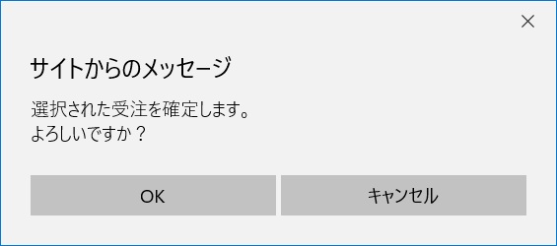

4 | U-03-06-4 |  |  |  | 確認ダイアログ【4】 |  |  |  | 発注確定ボタン押下の際に確定を行ってよいか確認する画面。この画面は前画面(U-03-06)上に表示するJavaScript制御のダイアログである。

画面レイアウト

 |  |  |  |  |  |  |  |  |  | ・Google Chromeの場合 |  |  |  |  |  |  |  | ・Microsoft Edgeの場合



5 | U-03-06-5 |  |  |  | 確認ダイアログ【5】 |  |  |  | 発注確定取消ボタン押下の際に確定取消を行ってよいか確認する画面。この画面は前画面(U-03-06)上に表示するJavaScript制御のダイアログである。

画面レイアウト

 |  |  |  |  |  |  |  |  |  | ・Google Chromeの場合 |  |  |  |  |  |  |  | ・Microsoft Edgeの場合
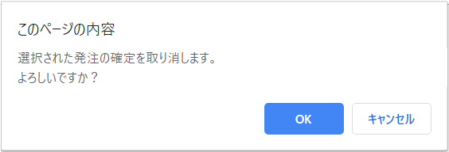
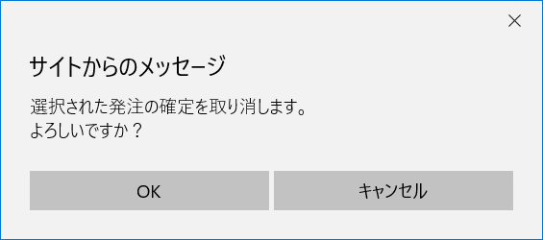

6 | U-03-06-6 |  |  |  | 登録完了画面 |  |  |  | 見積原価計算書の登録がエラーなく終了したことを通知する画面。この画面は元画面(U-03-06)とは別ウィンドウで表示する。

画面レイアウト

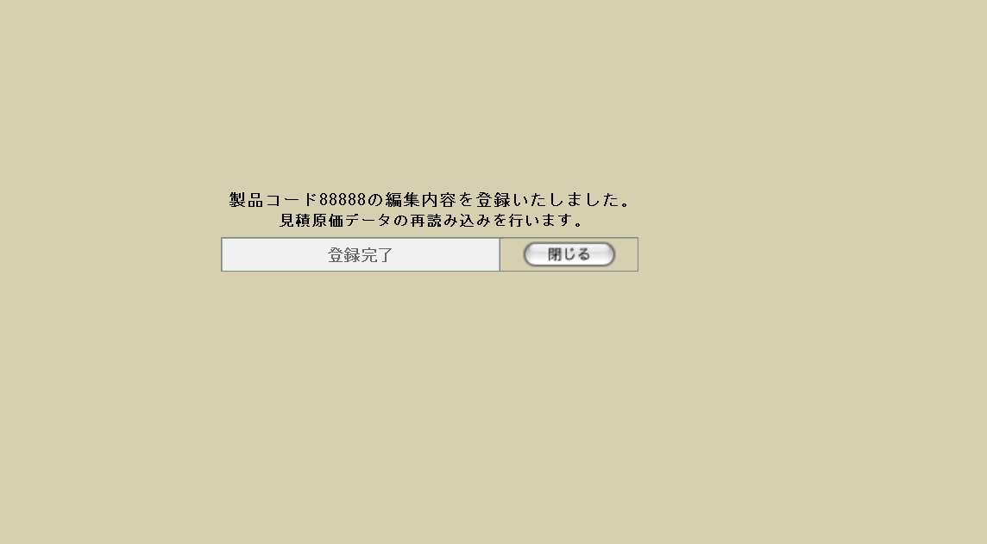

7 | U-03-06-7 |  |  |  | エラー画面 |  |  |  | 見積原価計算書の登録時にエラーが発生したことを通知する画面。この画面は元画面(U-03-06)とは別ウィンドウで表示する。

画面レイアウト



8 | U-03-06-8 |  |  |  | ダウンロード完了 |  |  |  | 見積原価のダウンロードがエラーなく終了したことを通知する画面。この画面は元画面(U-03-06)とは別ウィンドウで表示する。

画面レイアウト

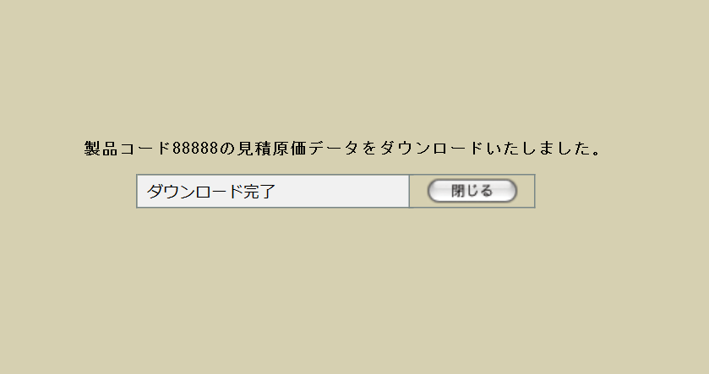

項目定義
No. | 名称 |  |  |  |  | 部品 |  |  | I/O |  | 必須 | 形式 |  |  |  | 桁数 | 下限 | 上限 | 初期値
U-03-06 新レイアウト(閲覧モード)
トップメニュー
1 | 切替タブ |  |  |  |  | ボタン |  |  | I |  | - | - |  |  |  | - | - | - | 固定文字列「データ」+m_estimate.revisionnoの降順でソートした場合の並び順。m_estimate.revisionno > 1の場合のみ表示

2 | URLコピー |  |  |  |  | ボタン |  |  | I |  | - | - |  |  |  | - | - | - | 固定値「URLコピー」
2 | ダウンロード |  |  |  |  | ボタン |  |  | I |  | - | - |  |  |  | - | - | - | 固定値「DOWNLOAD」
3 | 印刷 |  |  |  |  | ボタン |  |  | I |  | - | - |  |  |  | - | - | - | 固定値「印刷」
4 | 編集 |  |  |  |  | ボタン |  |  | I |  | - | - |  |  |  | - | - | - | 固定値「編集」 |  |  | 現リビジョン以外修正できていいのか？
ヘッダ部
5 | 製品コード |  |  |  |  | ラベル |  |  | O |  | - | 半角数字のみ |  |  |  | 5 | 00001 | 99999 | m_estimate.strproductcode
6 | 製品名 |  |  |  |  | ラベル |  |  | O |  | - | - |  |  |  | - | - | - | m_product.strproductname
7 | 製品名（英語） |  |  |  |  | ラベル |  |  | O |  | - | 半角英数字のみ |  |  |  | - | - | - | m_product.strproductenglishname
8 | 上代 |  |  |  |  | ラベル |  |  | O |  | - | 半角数字と「.」のみ |  |  |  | 14+4 | - | - | m_product.curretailprice
9 | 営業部署 |  |  |  |  | ラベル |  |  | O |  | - | 半角数字+「:」+ 文字列 |  |  |  | - | - | - | m_product.lnginchargegroupcode
 |  |  |  |  |  |  |  |  |  |  |  |  |  |  |  |  |  |  | m_group.strgroupname
10 | 担当 |  |  |  |  | ラベル |  |  | O |  | - | - |  |  |  | - | - | - | m_product.strcustomerusername
 |  |  |  |  |  |  |  |  |  |  |  |  |  |  |  |  |  |  | m_product.lngcustomerusercode
11 | 開発担当者 |  |  |  |  | ラベル |  |  | O |  | - | 半角数字+「:」+ 文字列 |  |  |  | - | - | - | m_product.lnginchargeusercode
 |  |  |  |  |  |  |  |  |  |  |  |  |  |  |  |  |  |  | m_userstruserdisplayname
12 | カートン入数 |  |  |  |  | ラベル |  |  | O |  | - | 半角数字のみ |  |  |  | - | 1 | - | m_product.lngcartonquantity
13 | 償却数pcs |  |  |  |  | ラベル |  |  | O |  | - | 半角数字のみ |  |  |  | - | 1 | - | m_product.lngproductionquantity
受注明細部（表示エリア振分け仕様は「別紙 表示エリア振分け」を参照）
14 | 売上分類 |  |  |  |  | ラベル |  |  | O |  | - | 半角数字+「:」+ 文字列 |  |  |  | - | - | - | t_estimatedetail.lngsalesdivisioncode
 |  |  |  |  |  |  |  |  |  |  |  |  |  |  |  |  |  |  | m_salesdivision.strsalesdivisionname ※6
15 | 売上区分 |  |  |  |  | ラベル |  |  | O |  | - | 半角数字+「:」+ 文字列 |  |  |  | - | - | - | t_receivedetail.lngsalesclasscode
 |  |  |  |  |  |  |  |  |  |  |  |  |  |  |  |  |  |  | m_salesclass.strsalesclassname
16 | 顧客先 |  |  |  |  | ラベル |  |  | O |  | - | 半角数字+「:」+ 文字列 |  |  |  | - | - | - | t_receivedetail.lngcustomercompanycode
 |  |  |  |  |  |  |  |  |  |  |  |  |  |  |  |  |  |  | m_company.strcompanydisplayname
17 | 数量 |  |  |  |  | ラベル |  |  | O |  | - | 半角数字のみ |  |  |  | - | 1 | - | t_receivedetail.lngproductquantity
18 | 合計数量 |  |  |  |  | ラベル |  |  | O |  | - | 半角数字のみ |  |  |  | - | 1 | - | t_receivedetail.lngproductquantityの合計
19 | 通貨 |  |  |  |  | ラベル |  |  | O |  | - | 「JP」「US」「HK」の いずれか |  |  |  | 2 | - | - | m_receive.lngmonetaryunitcode
 |  |  |  |  |  |  |  |  |  |  |  |  |  |  |  |  |  |  | m_manetaryunit.strmanetaryacronym
20 | 単価 |  |  |  |  | ラベル |  |  | O |  | - | 半角数字、「.」のみ |  |  |  | 14+4 | 1 | - | t_receivedetail.curproductprice
21 | 適用レート |  |  |  |  | ラベル |  |  | O |  | - | 半角数字、「.」のみ |  |  |  | 15+6 | - | - | m_receive.curconversionrate
22 | 小計 |  |  |  |  | ラベル |  |  | O |  | - | 「\ or US$ or HK$」、半角数字、 「.」、「,」のみ |  |  |  | 14+4 | - | - | t_receivedetail.cursubtotalprice

23 | 合計金額 |  |  |  |  | ラベル |  |  | O |  | - | 「\ or US$ or HK$」、半角数字、 「.」、「,」のみ |  |  |  | 14+4 | - | - | m_receive.curtotalprice

24 | 納期 |  |  |  |  | ラベル |  |  | O |  | - | yyyy/mm/dd |  |  |  | 4+2+2 | - | - | m_receive.dtmdeliverydate
25 | 備考 |  |  |  |  | ラベル |  |  | O |  | - | - |  |  |  | - | - | - | m_receive.strnote
発注明細部（表示エリア振分け仕様は「別紙 表示エリア振分け」を参照）
26 | 仕入科目 |  |  |  |  | ラベル |  |  | O |  | - | 半角数字+「:」+ 文字列 |  |  |  | - | - | - | t_orderdetail.lngstocksubjectcode
 |  |  |  |  |  |  |  |  |  |  |  |  |  |  |  |  |  |  | m_stocksubject.strsubjectname
27 | 仕入部品 |  |  |  |  | ラベル |  |  | O |  | - | 半角数字+「:」+ 文字列 |  |  |  | - | - | - | t_orderdetail.lngstockitemcode
 |  |  |  |  |  |  |  |  |  |  |  |  |  |  |  |  |  |  | m_stockitem.strstockitemname ※2
28 | 仕入先 |  |  |  |  | ラベル |  |  | O |  | - | 半角数字+「:」+ 文字列 |  |  |  | - | - | - | m_order.lngcustomercompancode
 |  |  |  |  |  |  |  |  |  |  |  |  |  |  |  |  |  |  | m_company.strcompanydisplayname
29 | 償却 |  |  |  |  | ラベル |  |  | O |  | - | 「〇」、空文字のみ |  |  |  | - | - | - | t_estimatedetail.bytpayofftargetflag

30 | 計画個数 |  |  |  |  | ラベル |  |  | O |  | - | 半角数字のみ |  |  |  | - | 1 | - | t_orderdetail.lngproductquantity
31 | 通貨 |  |  |  |  | ラベル |  |  | O |  | - | 「JP」「US」「HK」の いずれか |  |  |  | - | - | - | m_order.lngmonetaryunitcode
 |  |  |  |  |  |  |  |  |  |  |  |  |  |  |  |  |  |  | m_manetaryunit.strmanetaryacronym
32 | 単価 |  |  |  |  | ラベル |  |  | O |  | - | 半角数字、「.」のみ |  |  |  | 14+4 | 1 | - | t_orderdetail.curproductprice
33 | 適用レート |  |  |  |  | ラベル |  |  | O |  | - | 半角数字、「.」のみ |  |  |  | 15+6 | - | - | m_order.curconversionrate
34 | 計画原価 |  |  |  |  | ラベル |  |  | O |  | - | 「\ or US$ or HK$」、半角数字、 「.」、「,」のみ |  |  |  | 14+4 | - | - | t_orderdetail.cursubtotalprice

35 | 納期 |  |  |  |  | ラベル |  |  | O |  | - | yyyy/mm/dd |  |  |  | 14 | - | - | t_orderdetail.dtmdeliverydate
36 | 備考 |  |  |  |  | ラベル |  |  | O |  | - | - |  |  |  | - | - | - | m_order.strnote
閲覧モードサイド部(受発注確定処理・ステータス表示)
37 | 受注確定 |  |  |  |  | ボタン |  |  | I |  | - | - |  |  |  | - | - | - | 固定値「確定」
38 | 売上計上済 |  |  |  |  | ラベル |  |  | O |  | - | - |  |  |  | - | - | - | m_receive.lngreceivestatuscode = 4の場合のみ固定値「売上計上済」で表示

39 | 受注ステータス |  |  |  |  | ラベル |  |  | O |  | - | - |  |  |  | - | - | - | m_receive.lngreceivestatuscode = 10の場合固定値「仮受注」、m_receive.lngreceivestatuscode = 2の場合固定値「受注」

40 | 受注確定選択 |  |  |  |  | チェックボックス |  |  | I |  | - | - |  |  |  | - | - | - | m_receive.lngreceivestatuscode = 10の場合のみOFFで表示

41 | 発注確定 |  |  |  |  | ボタン |  |  | I |  | - | - |  |  |  | - | - | - | 固定値「確」
42 | 発注確定取消 |  |  |  |  | ボタン |  |  | I |  | - | - |  |  |  | - | - | - | 固定値「消」
43 | 発注確定選択 |  |  |  |  | チェックボックス |  |  | I |  | - | - |  |  |  | - | - | - | m_order.lngorderstatuscode = 10かつm_order.lngcustomercompanycodeに紐づくm_company.strcompanydisplaycodeが「0000」以外の場合のみOFFで表示

44 | 発注確定取消選択 |  |  |  |  | チェックボックス |  |  | I |  | - | - |  |  |  | - | - | - | m_order.lngorderstatuscode = 2の場合のみOFFで表示

45 | 発注ステータス |  |  |  |  | ラベル |  |  | O |  | - | - |  |  |  | - | - | - | m_order.lngorderstatuscode = 10の場合固定値「仮発注」 m_order.lngorderstatuscode = 2の場合固定値「発注」

46 | 納品済 |  |  |  |  | ラベル |  |  | O |  | - | - |  |  |  | - | - | - | m_order.lngorderstatuscode = 4の場合のみ固定値「納品済」で表示

編集モードサイド部(受発注確定処理・ステータス表示)
47 | 行追加 |  |  |  |  | ボタン |  |  | I |  | - | - |  |  |  | - | - | - | 固定値「行追加」
48 | 行削除 |  |  |  |  | ボタン |  |  | I |  | - | - |  |  |  | - | - | - | 固定値「行削除」
49 | ▲▲ |  |  |  |  | ボタン |  |  | O |  | - | - |  |  |  | - | - | - | 固定値「▲▲」
50 | ▲ |  |  |  |  | ボタン |  |  | O |  | - | - |  |  |  | - | - | - | 固定値「▲」
49 | ▼ |  |  |  |  | ボタン |  |  | O |  | - | - |  |  |  | - | - | - | 固定値「▼」
50 | ▼▼ |  |  |  |  | ボタン |  |  | O |  | - | - |  |  |  | - | - | - | 固定値「▼▼」
U-03-06 新レイアウト(編集モード)
トップメニュー
47 | 切替タブ |  |  |  |  | ラベル |  |  | O |  | - | - |  |  |  | - | - | - | 固定文字列「データ」+m_estimate.revisionnoの降順でソートした場合の並び順。m_estimate.revisionno > 1の場合のみ表示。押下不可。

48 | 中止 |  |  |  |  | ボタン |  |  | I |  | - | - |  |  |  | - | - | - | 固定値「中止」
49 | 登録 |  |  |  |  | ボタン |  |  | I |  | - | - |  |  |  | - | - | - | 固定値「登録」
ヘッダ部
50 | 製品コード |  |  |  |  | テキストボックス |  |  | I |  | ○ | 半角数字のみ |  |  |  | 5 | 00001 | 99999 | m_estimate.strproductcode
51 | 製品名 |  |  |  |  | テキストボックス |  |  | I |  | ○ | - |  |  |  | - | - | - | m_product.strproductname
52 | 製品名（英語） |  |  |  |  | テキストボックス |  |  | I |  | ○ | 半角英数字のみ |  |  |  | - | - | - | m_product.strproductenglishname
53 | 上代 |  |  |  |  | テキストボックス |  |  | I |  | ○ | 半角数字と「.」のみ |  |  |  | 14+4 | - | - | m_product.curretailprice
54 | 営業部署 |  |  |  |  | プルダウン |  |  | I |  | ○ | 半角数字+「:」+ 文字列 |  |  |  | - | - | - | m_product.lnginchargegroupcode
 |  |  |  |  |  |  |  |  |  |  |  |  |  |  |  |  |  |  | m_group.strgroupname
55 | 担当 |  |  |  |  | プルダウン |  |  | I |  | ○ | - |  |  |  | - | - | - | m_product.strcustomerusername
 |  |  |  |  |  |  |  |  |  |  |  |  |  |  |  |  |  |  | m_product.lngcustomerusercode
56 | 開発担当者 |  |  |  |  | プルダウン |  |  | I |  | ○ | 半角数字+「:」+ 文字列 |  |  |  | - | - | - | m_product.lnginchargeusercode
 |  |  |  |  |  |  |  |  |  |  |  |  |  |  |  |  |  |  | m_userstruserdisplayname
57 | カートン入数 |  |  |  |  | テキストボックス |  |  | I |  | ○ | 半角数字のみ |  |  |  | - | 1 | - | m_product.lngcartonquantity
58 | 償却数pcs |  |  |  |  | テキストボックス |  |  | I |  | ○ | 半角数字のみ |  |  |  | - | 1 | - | m_product.lngproductionquantity
受注明細部
59 | 売上分類 |  |  |  |  | プルダウン |  |  | I |  | ○ | 半角数字+「:」+ 文字列 |  |  |  | - | - | - | t_estimatedetail.lngsalesdivisioncode
 |  |  |  |  |  |  |  |  |  |  |  |  |  |  |  |  |  |  | m_pulldown.lngtargetarea ※6
 |  |  |  |  |  |  |  |  |  |  |  |  |  |  |  |  |  |  | m_salesdivision.strsalesdivisionname ※1
60 | 売上区分 |  |  |  |  | プルダウン |  |  | I |  | ○ | 半角数字+「:」+ 文字列 |  |  |  | - | - | - | t_receivedetail.lngsalesclasscode
 |  |  |  |  |  |  |  |  |  |  |  |  |  |  |  |  |  |  | m_salesclass.strsalesclassname
61 | 顧客先 |  |  |  |  | プルダウン |  |  | I |  | ○ | 半角数字+「:」+ 文字列 |  |  |  | - | - | - | t_receivedetail.lngcustomercompanycode
 |  |  |  |  |  |  |  |  |  |  |  |  |  |  |  |  |  |  | m_company.strcompanydisplayname
62 | 数量 |  |  |  |  | テキストボックス |  |  | I |  | ○ | 半角数字のみ |  |  |  | - | 1 | - | t_receivedetail.lngproductquantity
63 | 合計数量 |  |  |  |  | ラベル |  |  | O |  | ○ | 半角数字のみ |  |  |  | - | 1 | - | t_receivedetail.lngproductquantityの合計
64 | 通貨 |  |  |  |  | プルダウン |  |  | I |  | ○ | 「JP」「US」「HK」の いずれか |  |  |  | 2 | - | - | m_receive.lngmonetaryunitcode
 |  |  |  |  |  |  |  |  |  |  |  |  |  |  |  |  |  |  | m_manetaryunit.strmanetaryacronym
65 | 単価 |  |  |  |  | テキストボックス |  |  | I |  | ○ | 半角数字、「.」のみ |  |  |  | 14+4 | 1 | - | t_receivedetail.curproductprice
66 | 適用レート ※3 |  |  |  |  | ラベル |  |  | O |  | ○ | 半角数字、「.」のみ |  |  |  | 15+6 | - | - | m_receive.curconversionrate
67 | 小計 |  |  |  |  | ラベル |  |  | O |  | ○ | 「\ or US$ or HK$」、半角数字、 「.」、「,」のみ ※4 |  |  |  | 14+4 | - | - | t_receivedetail.cursubtotalprice

68 | 合計金額 |  |  |  |  | ラベル |  |  | O |  | ○ | 「\ or US$ or HK$」、半角数字、 「.」、「,」のみ ※5 |  |  |  | 14+4 | - | - | m_receive.curtotalprice

69 | 納期 |  |  |  |  | テキストボックス |  |  | I |  | ○ | yyyy/mm/dd |  |  |  | 14 | - | - | m_receive.dtmdeliverydate
70 | 備考 |  |  |  |  | テキストボックス |  |  | I |  | - | - |  |  |  | - | - | - | m_receive.strnote
発注明細部
26 | 仕入科目 |  |  |  |  | プルダウン |  |  | I |  | ○ | 半角数字+「:」+ 文字列 |  |  |  | - | - | - | t_orderdetail.lngstocksubjectcode
 |  |  |  |  |  |  |  |  |  |  |  |  |  |  |  |  |  |  | m_pulldown.lngtargetarea ※1
 |  |  |  |  |  |  |  |  |  |  |  |  |  |  |  |  |  |  | m_stocksubject.strsubjectname
27 | 仕入部品 |  |  |  |  | プルダウン |  |  | I |  | ○ | 半角数字+「:」+ 文字列 |  |  |  | - | - | - | t_orderdetail.lngstockitemcode
 |  |  |  |  |  |  |  |  |  |  |  |  |  |  |  |  |  |  | m_stockitem.strstockitemname ※2
28 | 仕入先 |  |  |  |  | プルダウン |  |  | I |  | ○ | 半角数字+「:」+ 文字列 |  |  |  | - | - | - | m_order.lngcustomercompancode
 |  |  |  |  |  |  |  |  |  |  |  |  |  |  |  |  |  |  | m_company.strcompanydisplayname
29 | 償却 |  |  |  |  | プルダウン |  |  | I |  | ○ | 「〇」、空文字のみ |  |  |  | - | - | - | t_estimatedetail.bytpayofftargetflag

30 | 計画個数 |  |  |  |  | テキストボックス |  |  | I |  | ○ | 半角数字のみ |  |  |  | - | 1 | - | t_orderdetail.lngproductquantity
31 | 通貨 |  |  |  |  | プルダウン |  |  | I |  | ○ | 「JP」「US」「HK」の いずれか |  |  |  | - | - | - | m_order.lngmonetaryunitcode
 |  |  |  |  |  |  |  |  |  |  |  |  |  |  |  |  |  |  | m_manetaryunit.strmanetaryacronym
32 | 単価 |  |  |  |  | テキストボックス |  |  | I |  | ○ | 半角数字、「.」のみ |  |  |  | 14+4 | 1 | - | t_orderdetail.curproductprice
33 | 適用レート ※3 |  |  |  |  | ラベル |  |  | O |  | ○ | 半角数字、「.」のみ |  |  |  | 15+6 | - | - | m_order.curconversionrate
34 | 計画原価 |  |  |  |  | ラベル |  |  | O |  | ○ | 「\ or US$ or HK$」、半角数字、 「.」、「,」のみ ※4 |  |  |  | 14+4 | - | - | t_orderdetail.cursubtotalprice

35 | 納期 |  |  |  |  | テキストボックス |  |  | I |  | ○ | yyyy/mm/dd |  |  |  | 14 | - | - | t_orderdetail.dtmdeliverydate
36 | 備考 |  |  |  |  | テキストボックス |  |  | I |  | ○ | - |  |  |  | - | - | - | m_order.strnote
U-03-06-1
52 | 確認メッセージ【1】 |  |  |  |  | ラベル |  |  | O |  | - | - |  |  |  | - | - | - | 固定値(画面レイアウト参照)
53 | OK【1】 |  |  |  |  | ボタン |  |  | I |  | - | - |  |  |  | - | - | - | 固定値「OK」
54 | キャンセル【1】 |  |  |  |  | ボタン |  |  | I |  | - | - |  |  |  | - | - | - | 固定値「キャンセル」
U-03-06-2
55 | 確認メッセージ【2】 |  |  |  |  | ラベル |  |  | O |  | - | - |  |  |  | - | - | - | 固定値(画面レイアウト参照)
56 | OK【2】 |  |  |  |  | ボタン |  |  | I |  | - | - |  |  |  | - | - | - | 固定値「OK」
57 | キャンセル【2】 |  |  |  |  | ボタン |  |  | I |  | - | - |  |  |  | - | - | - | 固定値「キャンセル」
U-03-06-3
55 | 確認メッセージ【3】 |  |  |  |  | ラベル |  |  | O |  | - | - |  |  |  | - | - | - | 固定値(画面レイアウト参照)
56 | OK【3】 |  |  |  |  | ボタン |  |  | I |  | - | - |  |  |  | - | - | - | 固定値「OK」
57 | キャンセル【3】 |  |  |  |  | ボタン |  |  | I |  | - | - |  |  |  | - | - | - | 固定値「キャンセル」
U-03-06-4
55 | 確認メッセージ【4】 |  |  |  |  | ラベル |  |  | O |  | - | - |  |  |  | - | - | - | 固定値(画面レイアウト参照)
56 | OK【4】 |  |  |  |  | ボタン |  |  | I |  | - | - |  |  |  | - | - | - | 固定値「OK」
57 | キャンセル【4】 |  |  |  |  | ボタン |  |  | I |  | - | - |  |  |  | - | - | - | 固定値「キャンセル」
U-03-06-5
55 | 確認メッセージ【5】 |  |  |  |  | ラベル |  |  | O |  | - | - |  |  |  | - | - | - | 固定値(画面レイアウト参照)
56 | OK【5】 |  |  |  |  | ボタン |  |  | I |  | - | - |  |  |  | - | - | - | 固定値「OK」
57 | キャンセル【5】 |  |  |  |  | ボタン |  |  | I |  | - | - |  |  |  | - | - | - | 固定値「キャンセル」
U-03-06-6
58 | 完了メッセージ |  |  |  |  | ラベル |  |  | O |  | - | - |  |  |  | - | - | - | 固定値(画面レイアウト参照)
59 | 製品コード |  |  |  |  | ラベル |  |  | O |  | - | - |  |  |  | - | - | - | m_estimate.strproductcode
60 | 閉じる【1】 |  |  |  |  | ボタン |  |  | I |  | - | - |  |  |  | - | - | - | 固定値「閉じる」
U-03-06-7
61 | エラーメッセージ |  |  |  |  | ラベル |  |  | O |  | - | - |  |  |  | - | - | - | 下記エラーメッセージ参照
62 | 閉じる【2】 |  |  |  |  | ボタン |  |  | I |  | - | - |  |  |  | - | - | - | 固定値「閉じる」
U-03-06-8
63 | 完了メッセージ |  |  |  |  | ラベル |  |  | O |  | - | - |  |  |  | - | - | - | 固定値(画面レイアウト参照)
64 | 製品コード |  |  |  |  | ラベル |  |  | O |  | - | - |  |  |  | - | - | - | m_estimate.strproductcode
65 | 閉じる【3】 |  |  |  |  | ボタン |  |  | I |  | - | - |  |  |  | - | - | - | 固定値「閉じる」
 |  | ※1 | m_salesdivision.strsalesdivisionnameの値が存在しない場合、「製品売上」とする
 |  | ※2 | 選択された「仕入科目」に連動して選択肢をセット
 |  | ※3 | 指定された「通貨」と「納期」に連動して自動設定
 |  | ※4 | 指定された「数量「通貨」「単価」に連動して自動設定
 |  | ※5 | 設定された「小計」に連動して自動設定
 |  | ※6 | プルダウンアイテム作成方法は「別紙 表示エリア振分け」を参照

動作定義
No. | 項目 |  |  |  |  |  | 動作 |  |  |  |  |  |  | 処理
1 | 切替タブ |  |  |  |  |  | クリック |  |  |  |  |  |  | 表示中データの見積原価番号とタブに設定されたリビジョン番号をキーに見積原価データを再検索し、同ウィンドウで再描画を行う
2 | URLコピー |  |  |  |  |  | クリック |  |  |  |  |  |  | 自画面のURLをクリップボードにコピーする。
3 | ダウンロード |  |  |  |  |  | クリック |  |  |  |  |  |  | 処理定義「ダウンロード」
4 | 印刷 |  |  |  |  |  | クリック |  |  |  |  |  |  | 表示中の見積原価計算書を印刷する
5 | 編集 |  |  |  |  |  | クリック |  |  |  |  |  |  | 処理定義「モード移行【1】」
6 | 受注確定 |  |  |  |  |  | クリック |  |  |  |  |  |  | 処理定義「受注確定チェック」
7 | 発注確定 |  |  |  |  |  | クリック |  |  |  |  |  |  | 処理定義「発注確定チェック」
8 | 発注確定取消 |  |  |  |  |  | クリック |  |  |  |  |  |  | 処理定義「発注確定取消チェック」
9 | 行追加 |  |  |  |  |  | クリック |  |  |  |  |  |  | 処理定義「行追加」
10 | 行削除 |  |  |  |  |  | クリック |  |  |  |  |  |  | 処理定義「行削除」
11 | ▲▲ |  |  |  |  |  | クリック |  |  |  |  |  |  | 処理定義「エリア内先頭に」
12 | ▲ |  |  |  |  |  | クリック |  |  |  |  |  |  | 処理定義「1行上に」
13 | ▼ |  |  |  |  |  | クリック |  |  |  |  |  |  | 処理定義「1行下に」
14 | ▼▼ |  |  |  |  |  | クリック |  |  |  |  |  |  | 処理定義「エリア内最後尾に」
16 | 中止 |  |  |  |  |  | クリック |  |  |  |  |  |  | 確認ダイアログ【1】(U-03-06-1)を開く
17 | 登録 |  |  |  |  |  | クリック |  |  |  |  |  |  | 確認ダイアログ【2】(U-03-06-2)を開く
18 | OK【1】 |  |  |  |  |  | クリック |  |  |  |  |  |  | 本ダイアログを閉じる、モード移行【2】
19 | キャンセル【1】 |  |  |  |  |  | クリック |  |  |  |  |  |  | 本ダイアログを閉じる。その他の処理は行わない。
20 | OK【2】 |  |  |  |  |  | クリック |  |  |  |  |  |  | 本ダイアログを閉じる、バリデーションチェック、製品データ登録、見積原価データ登録、受発注データ登録、ロック解除、画面遷移
21 | キャンセル【2】 |  |  |  |  |  | クリック |  |  |  |  |  |  | 本ダイアログを閉じる。その他の処理は行わない。
22 | OK【3】 |  |  |  |  |  | クリック |  |  |  |  |  |  | 本ダイアログを閉じる、受注確定画面(U-04-05)を別ウィンドウで開く
23 | キャンセル【3】 |  |  |  |  |  | クリック |  |  |  |  |  |  | 本ダイアログを閉じる。その他の処理は行わない。
24 | OK【4】 |  |  |  |  |  | クリック |  |  |  |  |  |  | 本ダイアログを閉じる、発注確定画面(U-05-05)を別ウィンドウで開く
25 | キャンセル【4】 |  |  |  |  |  | クリック |  |  |  |  |  |  | 本ダイアログを閉じる。その他の処理は行わない。
26 | OK【5】 |  |  |  |  |  | クリック |  |  |  |  |  |  | 本ダイアログを閉じる、発注確定取消画面(U-05-03-1)を別ウィンドウで開く
27 | キャンセル【5】 |  |  |  |  |  | クリック |  |  |  |  |  |  | 本ダイアログを閉じる。その他の処理は行わない。
28 | 閉じる【1】 |  |  |  |  |  | クリック |  |  |  |  |  |  | 本画面を閉じる、モード移行【2】
29 | 閉じる【2】 |  |  |  |  |  | クリック |  |  |  |  |  |  | 本画面を閉じる。その他の処理は行わない。
30 | 閉じる【3】 |  |  |  |  |  | クリック |  |  |  |  |  |  | 本画面を閉じる。その他の処理は行わない。

処理定義
No. | 処理名 |  |  |  |  |  |  | 処理内容
1 | ダウンロード |  |  |  |  |  |  | 1 | ダウンロード用Excelデータを生成する。履歴が存在する場合は1ブックにまとめ、フッタ部等の計算式が設定されているセルはデータそのものではなく計算式を出力する(見た目上はデータが出力された状態になる)

 |  |  |  |  |  |  |  | 2 | 見積原価データをzip形式に圧縮してダウンロードする （ダウンロード先はブラウザが提供するダウンロード先選択機能で指定する）
 |  |  |  |  |  |  |  | 3 | ダウンロード完了画面(U-03-06-8)を別ウィンドウで開く
2 | モード移行【1】 |  |  |  |  |  |  | 閲覧モードから編集モードへの移行。
 |  |  |  |  |  |  |  | 1 | 表示中のデータが最新リビジョンではない場合、もしくは排他制御テーブルを検索した結果が他ユーザ編集中であった場合はエラーメッセージを表示する。
 |  |  |  |  |  |  |  | 2 | 以下の仕様で排他制御テーブルに登録する。登録に失敗した場合はエラーメッセージを表示して処理を終了する。
 |  |  |  |  |  |  |  |  | 論理テーブル名 |  |  |  | 排他制御テーブル |  |  |  | 物理テーブル名 |  |  | t_exclusivecontrol
 |  |  |  |  |  |  |  |  | 論理名 |  |  |  | 物理名 |  |  |  | 値
 |  |  |  |  |  |  |  |  | 機能コード |  |  |  | lngfunctioncode |  |  |  | 編集ボタンの機能コード
 |  |  |  |  |  |  |  |  | 排他キー1 |  |  |  | strexclusivekey1 |  |  |  | 見積原価番号
 |  |  |  |  |  |  |  |  | 排他キー2 |  |  |  | strexclusivekey2 |  |  |  | リバイズコード
 |  |  |  |  |  |  |  |  | 排他キー3 |  |  |  | strexclusivekey3 |  |  |  | 0
 |  |  |  |  |  |  |  |  | ユーザーコード |  |  |  | lngusercode |  |  |  | ログインユーザーのユーザーコード
 |  |  |  |  |  |  |  |  | 端末IPアドレス |  |  |  | stripaddress |  |  |  | セッション情報のIPアドレス
 |  |  |  |  |  |  |  |  | 登録日 |  |  |  | dtminsertdate |  |  |  | システム日時
 |  |  |  |  |  |  |  | 3 | 切替タブが表示されている場合、表示をグレーアウトして押下不可とする
 |  |  |  |  |  |  |  | 4 | ダウンロードボタン、印刷ボタン、編集ボタンを非表示にする
 |  |  |  |  |  |  |  | 5 | 受注確定ボタン、受注確定選択チェックボックス、受注ステータスを非表示にする
 |  |  |  |  |  |  |  | 6 | 発注確定ボタン、発注確定取消ボタン、発注確定選択チェックボックス、発注確定取消チェックボックス、発注ステータスを非表示にする
 |  |  |  |  |  |  |  | 7 | 中止ボタン、登録ボタンを表示する
 |  |  |  |  |  |  |  | 8 | 項目定義において部品が「テキストボックス」「プルダウン」のセルを編集可能とする
3 | モード移行【2】 |  |  |  |  |  |  | 編集モードから閲覧モードへの移行。
 |  |  |  |  |  |  |  | 1 | 以下の条件で排他制御テーブルを削除する。削除に失敗した場合はエラーメッセージを表示して処理を終了する。
 |  |  |  |  |  |  |  |  | 論理テーブル名 |  |  |  | 排他制御テーブル |  |  |  | 物理テーブル名 |  |  | t_exclusivecontrol
 |  |  |  |  |  |  |  |  | 論理名 |  |  |  | 物理名 |  |  |  | 値
 |  |  |  |  |  |  |  |  | 機能コード |  |  |  | lngfunctioncode |  |  |  | 編集ボタンの機能コード
 |  |  |  |  |  |  |  |  | 排他キー1 |  |  |  | strexclusivekey1 |  |  |  | 見積原価番号
 |  |  |  |  |  |  |  |  | 排他キー2 |  |  |  | strexclusivekey2 |  |  |  | リバイズコード
 |  |  |  |  |  |  |  | 2 | グレーアウトしている切替タブを有効状態に変更する
 |  |  |  |  |  |  |  | 2 | 中止ボタン、登録ボタンを非表示にする
 |  |  |  |  |  |  |  | 3 | ワークシートの編集を不可状態にする
 |  |  |  |  |  |  |  | 4 | ダウンロードボタン、印刷ボタン、編集ボタンを表示する
 |  |  |  |  |  |  |  | 5 | 受注確定ボタン、受注確定選択チェックボックス、受注ステータスを表示する
 |  |  |  |  |  |  |  | 6 | 発注確定ボタン、発注確定取消ボタン、発注確定選択チェックボックス、発注確定取消チェックボックス、発注ステータスを表示する

4 | 受注確定チェック |  |  |  |  |  |  | 1 | 受注確定選択チェックボックスが未選択状態の場合、下記エラーメッセージNo.3をセットしてエラー画面(U-03-06-7)を別ウィンドウで開く

 |  |  |  |  |  |  |  | 2 | 確認ダイアログ【3】(U-03-06-3)を開く
5 | 発注確定チェック |  |  |  |  |  |  | 1 | 発注確定チェックボックスが未選択状態の場合(発注確定取消チェックボックスの状態は問わない)、下記エラーメッセージNo.4をセットしてエラー画面(U-03-06-7)を別ウィンドウで開く

 |  |  |  |  |  |  |  | 2 | 発注確定チェックボックスで異なる仕入先を持つ複数の明細行が選択された場合、下記エラーメッセージNo.5をセットしてエラー画面(U-03-06-7)を別ウィンドウで開く

 |  |  |  |  |  |  |  | 3 | 確認ダイアログ【4】(U-03-06-4)を開く
6 | 発注確定取消チェック |  |  |  |  |  |  | 1 | ログインしているユーザの権限が「ユーザ」・「ゲスト」・「経理担当者」の場合、下記エラーメッセージNo.8をセットしてエラー画面(U-03-06-7)を別ウィンドウで開く

 |  |  |  |  |  |  |  | 2 | 発注確定取消チェックボックスが未選択状態の場合(発注確定チェックボックスの状態は問わない)、下記エラーメッセージNo.6をセットしてエラー画面(U-03-06-7)を別ウィンドウで開く

 |  |  |  |  |  |  |  | 3 | 発注確定取消チェックボックスで異なる仕入先を持つ複数の明細行が選択された場合、下記エラーメッセージNo.7をセットしてエラー画面(U-03-06-7)を別ウィンドウで開く

 |  |  |  |  |  |  |  | 4 | 確認ダイアログ【5】を開く
7 | 行追加 |  |  |  |  |  |  | 現在選択中の行が製品売上エリア、固定費売上エリア、固定費仕入エリア、部材費仕入エリアのいずれかである場合、現在選択中の行の直後に空行を1行追加する。
8 | 行削除 |  |  |  |  |  |  | 現在選択中の行が製品売上エリア、固定費売上エリア、固定費仕入エリア、部材費仕入エリアのいずれかの明細行である場合、現在選択中の行を削除する。
9 | エリア内先頭に |  |  |  |  |  |  | 現在選択中の行が製品売上エリア、固定費売上エリア、固定費仕入エリア、部材費仕入エリアのいずれかの明細行（2行目以降）である場合、現在選択中の行をエリアの先頭に移動する。
10 | 1行上に |  |  |  |  |  |  | 現在選択中の行が製品売上エリア、固定費売上エリア、固定費仕入エリア、部材費仕入エリアのいずれかの明細行（2行目以降）である場合、現在選択中の行を1行上に移動する。
11 | 1行下に |  |  |  |  |  |  | 現在選択中の行が製品売上エリア、固定費売上エリア、固定費仕入エリア、部材費仕入エリアのいずれかの明細行（最終行以外）である場合、現在選択中の行を1行下に移動する。
12 | エリア内最後尾に |  |  |  |  |  |  | 現在選択中の行が製品売上エリア、固定費売上エリア、固定費仕入エリア、部材費仕入エリアのいずれかの明細行（最終行以外）である場合、現在選択中の行を最終行に移動する。
13 | バリデーションチェック |  |  |  |  |  |  | 詳細はシート「ワークシート登録」参照 エラーが発生した場合下記エラーメッセージNo.1またはNo.2をセットして処理定義No.8に進む
14 | 製品データ登録 見積原価データ登録 受発注データ登録 |  |  |  |  |  |  | 本書シート「ワークシート登録」の処理定義No.2～5を参照。ただし更新の場合下記処理を行う。
 |  |  |  |  |  |  |  | 1 | ヘッダ部(製品コード、製品名、製品名（英語）、上代、営業部署、担当、開発担当者、カートン入数、償却数pcs)に変更があった場合のみ、製品データの更新を行う
 |  |  |  |  |  |  |  | 2 | 更新対象の見積原価データ(m_estimate)中、リビジョン番号(lngrevisionno)の最大値を取得
 |  |  |  |  |  |  |  | 3 | 1で取得した最大値に+1した値をリビジョン番号として各データを新規登録
15 | 画面遷移 |  |  |  |  |  |  | 1 | エラーメッセージがセットされている場合、エラー画面(U-03-06-4)を別ウィンドウで開く
 |  |  |  |  |  |  |  | 2 | エラーメッセージがセットされていない場合、完了メッセージに製品コードを挿入して登録完了画面(U-03-06-3)を別ウィンドウで開く

エラーメッセージ
No. | エラー内容 |  |  |  |  |  |  |  |  |  |  |  |  | エラーメッセージ
1 | パースチェックでエラーが発生 |  |  |  |  |  |  |  |  |  |  |  |  | ○○(パースエラーが発生した部分)□□(パースエラーが発生した項目)に誤りがあります。
 |  |  |  |  |  |  |  |  |  |  |  |  |  |  | 例：ヘッダ部製品名が未入力だった場合、“ヘッダ部製品名に誤りがあります。”
2 | マスタ整合性チェックでエラーが発生 |  |  |  |  |  |  |  |  |  |  |  |  | 「○○明細×行め：「△△(入力された値)」は□□マスタに存在しません。
 |  |  |  |  |  |  |  |  |  |  |  |  |  |  | 例：売上明細2行めの売上区分に「999」が入力されていた場合、“売上明細2行め：「999」は売上区分マスタに存在しません。”

3 | 受注確定明細選択チェックボックス未選択の状態で受注確定ボタンを押下 |  |  |  |  |  |  |  |  |  |  |  |  | 受注を確定する明細行を選択してください。

4 | 発注確定明細選択チェックボックス未選択の状態で発注確定ボタンを押下 |  |  |  |  |  |  |  |  |  |  |  |  | 発注を確定する明細行を選択してください。

5 | 発注確定明細選択チェックボックスから異なる仕入先を持つ複数の明細行を選択して発注確定ボタンを押下 |  |  |  |  |  |  |  |  |  |  |  |  | 複数の仕入先が指定されています。

6 | 発注確定取消明細選択チェックボックス未選択の状態で発注確定取消ボタンを押下 |  |  |  |  |  |  |  |  |  |  |  |  | 発注確定を取り消す明細行を選択してください。

7 | 発注確定取消明細選択チェックボックスから異なる仕入先を持つ複数の明細行を選択して発注確定取消ボタンを押下 |  |  |  |  |  |  |  |  |  |  |  |  | 複数の仕入先が指定されています。

8 | ログインしているユーザの権限が「ユーザ」・「ゲスト」・「経理担当者」の場合 |  |  |  |  |  |  |  |  |  |  |  |  | 権限がありません。

9 | DB更新失敗(DBアクセスエラー、セッションエラー等) |  |  |  |  |  |  |  |  |  |  |  |  | 見積原価計算書の更新に失敗しました。

見積原価削除
画面定義
共通情報 |  |  | プロジェクト名 |  | 株式会社クワガタ様向け KID'S 受発注機能改修 |  |  |  |  |  |  |  |  | 作成者 | solcom
 |  |  | システム名 |  | Kuwagata Integrated Dealing System (KID'S) |  |  |  |  |  |  |  |  | 作成日付 | 2019-02-19
 |  |  | 工程名 |  | 基本設計 |  |  |  |  |  |  |  |  | バージョン | 0.6
 |  |  | ドキュメントID |  | KIDS0002 |  |  |  |  |  |  |  |  | 更新者
 |  |  | ドキュメント名 |  | 基本設計 画面設計書 |  |  |  |  |  |  |  |  | 更新日付
書誌情報 |  |  | 画面ID |  | U-03-08
 |  |  | 画面の名称 |  | 見積原価削除
 |  |  | 概要 |  | ユーザに見える画面としては存在しない。見積原価一覧画面(U-03-05)で指定した見積原価計算書の削除を行う。

画面レイアウト

レイアウトなし

派生画面
1 | U-03-08-1 |  | 削除確認画面 |  |  | 削除する見積原価計算書を表示し、対象が正しいかの確認を促す画面。この画面は元画面(U-03-08)とは別ウィンドウで表示する。

画面レイアウト

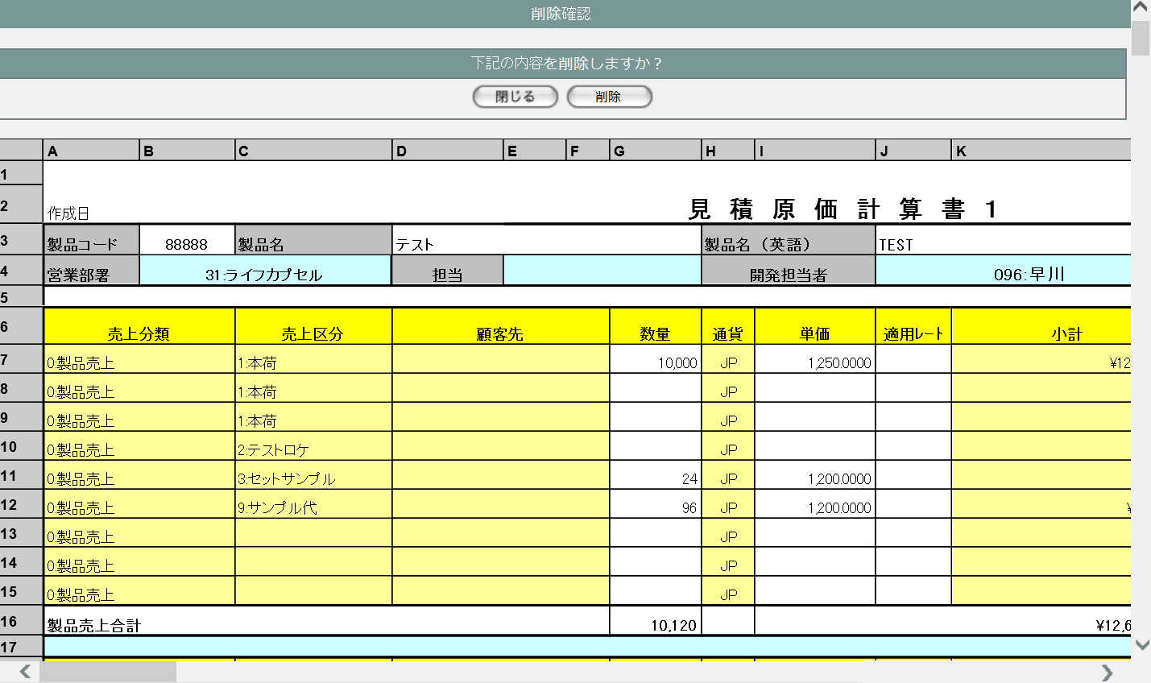

1
2

3

3 | U-03-08-3 |  | 削除不可警告画面 |  |  | すでに本受発注が行われている等、仕様的に見積原価データを削除できない場合に警告を表示する。この画面は元画面(U-03-08-1)とは別ウィンドウで表示する。

画面レイアウト



7

8

4 | U-03-08-4 |  | 削除完了画面 |  |  | 見積原価データの削除がエラーなく終了したことを通知する画面。削除確認画面(U-03-08-1)と同ウィンドウで遷移する。

画面レイアウト



9
10

11

5 | U-03-08-5 |  | エラー画面 |  |  | DBアクセスエラー等、見積原価データの削除時にシステム的なエラーが発生したことを通知する画面。削除確認画面(U-03-08-1)と同ウィンドウで遷移する。

画面レイアウト

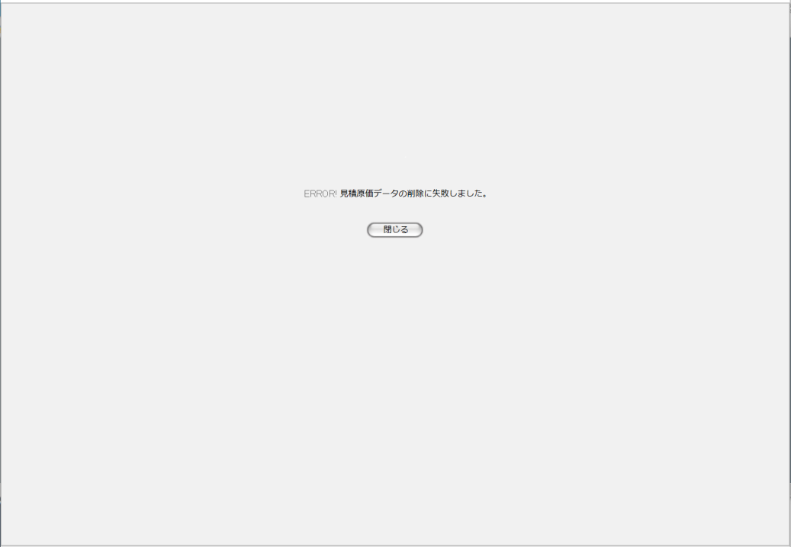

12

13

入力パラメータ
No. | 名称 |  |  |  | 概要 |  |  |  |  |  |  |  |  | 関連テーブル・カラム
1 | 見積原価番号 |  |  |  | 削除j対象の見積原価データおよびそれに紐づく受発注データ・受発注詳細データを特定するために使用される |  |  |  |  |  |  |  |  | m_estimate.lngestimateno

項目定義
No. | 名称 |  |  | 部品 |  |  | I/O | 必須 | 形式 |  | 桁数 | 下限 | 上限 | 初期値
1 | 閉じる【1】 |  |  | ボタン |  |  | I | - | - |  | - | - | - | 固定値「閉じる」
2 | 削除 |  |  | ボタン |  |  | I | - | - |  | - | - | - | 固定値「削除」
3 | データ表示エリア |  |  | ラベル |  |  | O | - | - |  | - | - | - | 検索された見積原価データ
4 | 確認メッセージ |  |  | ラベル |  |  | O | - | - |  | - | - | - | 固定値(画面レイアウト参照)
5 | OK |  |  | ボタン |  |  | I | - | - |  | - | - | - | 固定値「OK」
6 | キャンセル |  |  | ボタン |  |  | I | - | - |  | - | - | - | 固定値「キャンセル」
7 | 警告メッセージ |  |  | ラベル |  |  | O | - | - |  | - | - | - | 固定値(画面レイアウト参照)
8 | 閉じる【2】 |  |  | ボタン |  |  | I | - | - |  | - | - | - | 固定値「閉じる」
9 | 完了メッセージ |  |  | ラベル |  |  | O | - | - |  | - | - | - | 固定値(画面レイアウト参照)
10 | 製品コード |  |  | ラベル |  |  | O | - | - |  | - | - | - | m_estimate.strproductcode
11 | 閉じる【3】 |  |  | ボタン |  |  | I | - | - |  | - | - | - | 固定値「閉じる」
12 | エラーメッセージ |  |  | ラベル |  |  | O | - | - |  | - | - | - | 固定値(画面レイアウト参照)
13 | 閉じる【4】 |  |  | ボタン |  |  | I | - | - |  | - | - | - | 固定値「閉じる」

動作定義
No. | 項目 |  |  |  | 動作 |  |  |  |  | 処理
1 | 閉じる【1】 |  |  |  | クリック |  |  |  |  | 削除確認画面(U-03-08-1)を閉じて見積原価一覧画面(U-03-05)の表示状態に戻る
2 | 削除 |  |  |  | クリック |  |  |  |  | 確認ダイアログ(U-03-08-2)を開く
3 | OK |  |  |  | クリック |  |  |  |  | 削除判定、削除
4 | キャンセル |  |  |  | クリック |  |  |  |  | 確認ダイアログ(U-03-08-2)を閉じて削除確認画面(U-03-08-1)の表示状態に戻る
5 | 閉じる【2】 |  |  |  | クリック |  |  |  |  | 削除不可警告画面(U-03-08-3)を閉じて見積原価一覧画面(U-03-05)の表示状態に戻る

6 | 閉じる【3】 |  |  |  | クリック |  |  |  |  | 完了画面(U-03-08-4)を閉じて見積原価一覧画面(U-03-05)の表示状態に戻る
7 | 閉じる【4】 |  |  |  | クリック |  |  |  |  | エラー画面(U-03-08-5)を閉じて見積原価一覧画面(U-03-05)の表示状態に戻る

処理定義
No. | 処理名 |  |  |  |  | 処理内容
1 | 削除判定 |  |  |  |  | 1 | 削除対象の見積原価データに紐づく受注データすべての受注ステータスコード(m_receive.lngreceivestatuscode)および紐づく発注データ全ての発注ステータスコード(m_order.lngorderstatuscode)を取得
 |  |  |  |  |  | 2 | 1件でも5(仮受注または仮発注)以外が存在していた場合、警告メッセージをセットして削除不可警告画面(U-03-08-3)を別ウィンドウで開く
 |  |  |  |  |  | 3 | 削除対象の見積原価の編集に該当する排他制御テーブルが存在していた場合、警告メッセージをセットして削除不可警告画面(U-03-08-3)を別ウィンドウで開く。
2 | 削除 |  |  |  |  | 1 | 削除対象の見積原価データのリビジョン番号(m_estimate.lngrevisionno)を「-1」、製品コードと製品コード_delとした値を見積原価テーブルに追加登録する。
 |  |  |  |  |  | 2 | 削除対象の見積原価明細に紐づく受注ヘッダの最新バージョンデータを基に、受注コード=受注コードの前後に"*"を付与した値、リビジョン番号=-1のデータを新規作成する。
 |  |  |  |  |  | 3 | 削除対象の見積原価明細に紐づく発注ヘッダの最新バージョンデータを基に、リビジョン番号=-1のデータを新規作成する。
 |  |  |  |  |  | 4 | 削除対象の見積原価明細に紐づく製品マスタの最新バージョンデータを基に、リビジョン番号=-1、無効フラグ=TRUEのデータを新規作成する。
 |  |  |  |  |  | 5 | DBエラー等何らかの理由で追加登録が完了しなかった場合、エラーメッセージをセットしてエラー画面(U-03-08-5)に同ウィンドウで遷移する

備考
1 | この画面で行われる処理には、
 | a | ステータス管理
 | がある。
 | 処理の詳細については別紙『KID'Sシステム改修 機能設計書.xlsx』の
 | a | シート「ステータス管理」
 | を参照のこと。

ワークシート登録_old
画面定義
共通情報 |  | プロジェクト名 |  | 株式会社クワガタ様向け KID'S 受発注機能改修 |  |  |  |  |  |  |  |  |  |  |  | 作成者 |  | solcom
 |  | システム名 |  | Kuwagata Integrated Dealing System (KID'S) |  |  |  |  |  |  |  |  |  |  |  | 作成日付 |  | 2019-02-19
 |  | 工程名 |  | 基本設計 |  |  |  |  |  |  |  |  |  |  |  | バージョン |  | 0.6
 |  | ドキュメントID |  | KIDS0002 |  |  |  |  |  |  |  |  |  |  |  | 更新者
 |  | ドキュメント名 |  | 基本設計 画面設計書 |  |  |  |  |  |  |  |  |  |  |  | 更新日付
書誌情報 |  | 画面ID |  | U-03-03
 |  | 画面の名称 |  | ワークシート登録
 |  | 概要 |  | ユーザに見える画面としては存在しない。アップロードしたワークシートの内容をデータに変換して登録する

画面レイアウト

レイアウトなし

派生画面
1 | U-03-03-1 | 登録確認画面 |  |  | 登録する見積原価計算書を表示し、対象が正しいかの確認を促す画面。ワークシート選択画面(U-03-02)と同ウィンドウで遷移する。

画面レイアウト

2 | U-03-03-2 | 確認ダイアログ【1】 |  |  | 見積原価計算書登録処理を中止してよいか確認するためのダイアログ。この画面は前画面(U-03-03)上に表示するJavaScript制御の確認ボックスである。

画面レイアウト

 |  |  |  |  |  | ・Google Chromeの場合 |  |  |  |  |  |  |  | ・Microsoft Edgeの場合

3 | U-03-03-3 | 確認ダイアログ【2】 |  |  | 見積原価計算書を登録してよいか最終確認するためのダイアログ。この画面は前画面(U-03-03)上に表示するJavaScript制御の確認ボックスである。

画面レイアウト

 |  |  |  |  |  | ・Google Chromeの場合 |  |  |  |  |  |  |  | ・Microsoft Edgeの場合

4 | U-03-03-4 | 登録完了画面 |  |  | 見積原価計算書の登録が正常に完了したことを通知する画面。 登録確認画面(U-03-03-1)と同ウィンドウで遷移する。

画面レイアウト

5 | U-03-03-5 | 登録エラー画面 |  |  | 見積原価計算書の登録時に何らかのエラーが発生したことを通知する画面。 登録確認画面(U-03-03-1)と同ウィンドウで遷移する。

画面レイアウト

項目定義
No. | 名称 |  | 部品 |  |  | I/O |  | 必須 | 形式 |  |  | 桁数 | 下限 |  | 上限 | 初期値
U-03-03-1
1 | 閉じる【1】 |  | ボタン |  |  | I |  | - | - |  |  | - | - |  | - | 固定値「閉じる」
2 | 登録 |  | ボタン |  |  | I |  | - | - |  |  | - | - |  | - | 固定値「登録」
3 | 見積原価データ |  | ラベル |  |  | O |  | - | - |  |  | - | - |  | - | 前画面(U-03-02)で選択したワークシートに記載された情報

U-03-03-2
4 | OK【1】 |  | ボタン |  |  | I |  | - | - |  |  | - | - |  | - | 固定値「OK」
5 | キャンセル【1】 |  | ボタン |  |  | I |  | - | - |  |  | - | - |  | - | 固定値「キャンセル」
U-03-03-3
6 | OK【2】 |  | ボタン |  |  | I |  | - | - |  |  | - | - |  | - | 固定値「OK」
7 | キャンセル【2】 |  | ボタン |  |  | I |  | - | - |  |  | - | - |  | - | 固定値「キャンセル」
U-03-03-4
8 | 完了メッセージ |  | ラベル |  |  | O |  | - | - |  |  | - | - |  | - | 下記完了メッセージ参照
9 | 製品コード |  | ラベル |  |  | O |  | - | - |  |  | - | - |  | - | 前画面(U-03-02)で選択したワークシートに記載された情報

10 | 閉じる【2】 |  | ボタン |  |  | I |  | - | - |  |  | - | - |  | - | 固定値「閉じる」
11 | 印刷 |  | ボタン |  |  | I |  | - | - |  |  | - | - |  | - | 固定値「印刷」
U-03-03-5
12 | エラーメッセージ |  | ラベル |  |  | O |  | - | - |  |  | - | - |  | - | 下記エラーメッセージ参照
13 | 閉じる【3】 |  | ボタン |  |  | I |  | - | - |  |  | - | - |  | - | 固定値「閉じる」

動作定義
No. | 項目 |  |  | 動作 |  |  |  |  |  |  | 処理
1 | 閉じる【1】 |  |  | クリック |  |  |  |  |  |  | 確認ダイアログ【1】(U-03-03-2)を開く
2 | 登録 |  |  | クリック |  |  |  |  |  |  | 確認ダイアログ【2】(U-03-03-3)を開く
3 | OK【1】 |  |  | クリック |  |  |  |  |  |  | 確認ダイアログ【1】と前画面(U-03-03-1)を閉じて見積原価管理メニュー画面(U-03-00)表示状態に戻る

4 | キャンセル【1】 |  |  | クリック |  |  |  |  |  |  | 確認ダイアログ【1】を閉じて前画面(U-03-03-1)表示状態に戻る
5 | OK【2】 |  |  | クリック |  |  |  |  |  |  | 確認ダイアログ【2】を閉じる、バリデーションチェック、製品データ登録、見積原価データ登録、受発注データ登録、画面遷移

6 | キャンセル【2】 |  |  | クリック |  |  |  |  |  |  | 確認ダイアログ【2】を閉じて前画面(U-03-03-1)表示状態に戻る
7 | 閉じる【2】 |  |  | クリック |  |  |  |  |  |  | 本画面を閉じてワークシート選択画面(U-03-02)表示状態に戻る
8 | 印刷 |  |  | クリック |  |  |  |  |  |  | 本画面を閉じて商品プレビュー画面(U-02-03-1)を別ウィンドウで開く
9 | 閉じる【3】 |  |  | クリック |  |  |  |  |  |  | 本画面を閉じてワークシート選択画面(U-03-02)表示状態に戻る

処理定義
No. | 処理名 |  |  |  | 処理内容
1 | バリデーションチェック |  |  |  | 1 | ヘッダ部パースチェックを行う
 |  |  |  |  | 1-1 |  | ワークシートA1セルより下方向へ走査を行う
 |  |  |  |  | 1-2 |  | 文字列「製品コード」が見つかった場合現在セルをそのセル、その行をヘッダ開始行、次の行をヘッダ終了行とする

 |  |  |  |  | 1-3 |  | 文字列「製品コード」が見つからないままワークシートの下端に達した場合、エラーメッセージNo.1に「ヘッダ部」「製品コード」をセットして処理定義No.5に進む

 |  |  |  |  | 1-4 |  | 現在セルを右隣に移動する。現在セルの内容が正規表現「^\d{5}$」に一致しない場合、エラーメッセージNo.1に「ヘッダ部」「製品コード」をセットして処理定義No.5に進む

 |  |  |  |  | 1-5 |  | 現在セルを右隣に移動する。現在セルの内容が文字列「製品名」ではなかった場合、エラーメッセージNo.1に「ヘッダ部」「製品名」をセットして処理定義No.5に進む

 |  |  |  |  | 1-6 |  | 現在セルを右隣に移動する。現在セルが空白だった場合、エラーメッセージNo.1に「ヘッダ部」「製品名」をセットして処理定義No.5に進む

 |  |  |  |  | 1-7 |  | 現在セルを右隣に移動する。現在セルの内容が文字列「製品名（英語）」ではなかった場合、エラーメッセージNo.1に「ヘッダ部」「製品名（英語）」をセットして処理定義No.5に進む

 |  |  |  |  | 1-8 |  | 現在セルを右隣に移動する。現在セルが空白だった場合、エラーメッセージNo.1に「ヘッダ部」「製品名（英語）」をセットして処理定義No.5に進む

 |  |  |  |  | 1-9 |  | 現在セルを右隣に移動する。現在セルの内容が文字列「上代」ではなかった場合、エラーメッセージNo.1に「ヘッダ部」「上代」をセットして処理定義No.5に進む

 |  |  |  |  | 1-10 |  | 現在セルを右隣に移動する。現在セルの内容が正規表現「^\d{1,3}(,\d{3})*(\.\d+)?$」に一致しない場合、エラーメッセージNo.1に「ヘッダ部」「上代」をセットして処理定義No.5に進む

 |  |  |  |  | 1-11 |  | 現在セルが右端ではない場合、エラーメッセージNo.1に「ヘッダ部」「上代」をセットして処理定義No.5に進む
 |  |  |  |  | 1-12 |  | 現在セルをヘッダ終了行A列とする。現在セルの内容が文字列「営業部署」ではなかった場合、エラーメッセージNo.1に「ヘッダ部」「営業部署」をセットして処理定義No.5に進む

 |  |  |  |  | 1-13 |  | 現在セルを右隣に移動する。現在セルの内容が正規表現「^\d{2}:.+$」に一致しない場合、エラーメッセージNo.1に「ヘッダ部」「営業部署」をセットして処理定義No.5に進む

 |  |  |  |  | 1-14 |  | 現在セルを右隣に移動する。現在セルの内容が文字列「担当」ではなかった場合、エラーメッセージNo.1に「ヘッダ部」「担当」をセットして処理定義No.5に進む

 |  |  |  |  | 1-15 |  | 現在セルを右隣に移動する
 |  |  |  |  | 1-16 |  | 現在セルを右隣に移動する。現在セルの内容が文字列「開発担当者」ではなかった場合、エラーメッセージNo.1に「ヘッダ部」「開発担当者」をセットして処理定義No.5に進む

 |  |  |  |  | 1-17 |  | 現在セルを右隣に移動する。現在セルの内容が正規表現「^\d{3}:.+$」に一致しない場合、エラーメッセージNo.1に「ヘッダ部」「開発担当者」をセットして処理定義No.5に進む

 |  |  |  |  | 1-18 |  | 現在セルを右隣に移動する。現在セルの内容が文字列「カートン入数」ではなかった場合、エラーメッセージNo.1に「ヘッダ部」「カートン入数」をセットして処理定義No.5に進む

 |  |  |  |  | 1-19 |  | 現在セルを右隣に移動する。現在セルの内容が正規表現「^\d{1,3}(,\d{3})*$」に一致しない場合、エラーメッセージNo.1に「ヘッダ部」「カートン入数」をセットして処理定義No.5に進む

 |  |  |  |  | 1-20 |  | 現在セルを右隣に移動する。現在セルの内容が文字列「償却数 pcs」ではなかった場合、エラーメッセージNo.1に「ヘッダ部」「償却数 pcs」をセットして処理定義No.5に進む

 |  |  |  |  | 1-21 |  | 現在セルを右隣に移動する。現在セルの内容が正規表現「^\d{1,3}(,\d{3})*$」に一致しない場合、エラーメッセージNo.1に「ヘッダ部」「償却数 pcs」をセットして処理定義No.5に進む

 |  |  |  |  | 1-22 |  | 現在セルが右端ではない場合、エラーメッセージNo.1に「ヘッダ部」「償却数 pcs」をセットして処理定義No.5に進む

 |  |  |  |  | 2 | 受注明細部パースチェックを行う
 |  |  |  |  | 2-1 |  | 現在セルをヘッダ部最終行A列とし、現在セルより下方向へ走査を行う
 |  |  |  |  | 2-2 |  | 文字列「売上分類」が見つかった場合、現在セルをそのセルとして右方向へ走査を行う
 |  |  |  |  | 2-3 |  | 文字列「売上分類」が見つからないままワークシートの下端に達した場合、エラーメッセージNo.1に「製品受注明細部」「製品売上明細」をセットして処理定義No.5に進む

 |  |  |  |  | 2-4 |  | 現在セルを1列ずつ右へ移動し、それぞれのセルの内容が「売上区分」「顧客先」「数量」「通貨」「単価」「適用レート」「小計」「納期」「備考」ではなかった場合、エラーメッセージNo.1に「製品受注明細部」「製品売上ヘッダ」をセットして処理定義No.5に進む

 |  |  |  |  | 2-5 |  | 現在セルを1行下A列として、その行を製品売上明細開始行とする。カウンタ変数を定義し、初期値を「0」とする。

 |  |  |  |  | 2-6 |  | 現在セルを1行下に移動してカウンタ変数に+1する。文字列「製品売上合計」が見つかるまで繰り返す。見つかった場合その行が製品売上明細終了行、その時点でのカウンタ変数の値が明細行数となる。

 |  |  |  |  | 2-7 |  | 文字列「製品売上合計」が見つからないままワークシートの下端に達した場合、エラーメッセージNo.1に「製品受注明細部」「製品売上」をセットして処理定義No.5に進む

 |  |  |  |  | 2-8 |  | 現在セルを製品売上明細開始行A列とする。下方向へ明細行数走査を行い、内容が文字列「0:製品売上」ではない行が見つかった場合エラーメッセージNo.1に「製品受注明細部(行数)行め」「製品売上」をセットして処理定義No.5に進む

 |  |  |  |  | 2-9 |  | 現在セルを製品売上明細開始行C列とする。下方向へ明細行数走査を行い、内容が正規表現「^\d{1,2}:.*$」に一致しない行が見つかった場合エラーメッセージNo.1に「製品受注明細部(行数)行め」「売上区分」をセットして処理定義No.5に進む

 |  |  |  |  | 2-10 |  | 現在セルを製品売上明細開始行D列とする。下方向へ明細行数走査を行い、内容が正規表現「^\d{4}:.*$」に一致しない行が見つかった場合エラーメッセージNo.1に「製品受注明細部(行数)行め」「顧客先」をセットして処理定義No.5に進む

 |  |  |  |  | 2-11 |  | 現在セルを製品売上明細開始行G列とする。下方向へ明細行数走査を行い、内容が正規表現「^\d{1,3}(,\d{3})*$」に一致しない行が見つかった場合エラーメッセージNo.1に「製品受注明細部(行数)行め」「数量」をセットして処理定義No.5に進む

 |  |  |  |  | 2-12 |  | 現在セルを製品売上明細開始行H列とする。下方向へ明細行数走査を行い、内容が「JP」「US」「HK」のいずれにも一致しない行が見つかった場合エラーメッセージNo.1に「製品受注明細部(行数)行め」「通貨」をセットして処理定義No.5に進む

 |  |  |  |  | 2-13 |  | 現在セルを製品売上明細開始行I列とする。下方向へ明細行数走査を行い、内容が正規表現「^\d{1,3}(,\d{3})*(\.\d+)?$」に一致しない行が見つかった場合エラーメッセージNo.1に「製品受注明細部(行数)行め」「単価」をセットして処理定義No.5に進む

 |  |  |  |  | 2-14 |  | 現在セルを製品売上明細開始行J列とする。下方向へ明細行数走査を行い、内容が空白または正規表現「^\d{1,3}(,\d{3})*(\.\d+)?$」に一致しない行が見つかった場合エラーメッセージNo.1に「製品受注明細部(行数)行め」「適用レート」をセットして処理定義No.5に進む

 |  |  |  |  | 2-15 |  | 現在セルを製品売上明細開始行K列とする。下方向へ明細行数走査を行い、内容が正規表現「^[\|US$|HK$]\d{1,3}(,\d{3})*(\.\d+)?$」に一致しない行が見つかった場合エラーメッセージNo.1に「製品受注明細部(行数)行め」「小計」をセットして処理定義No.5に進む

 |  |  |  |  | 2-16 |  | 現在セルを製品売上明細開始行M列とする。下方向へ明細行数走査を行い、内容が正規表現「^\d{4}\/\d{1,2}\/\d{1,2}$」に一致しない行が見つかった場合エラーメッセージNo.1に「製品受注明細部(行数)行め」「納期」をセットして処理定義No.5に進む

 |  |  |  |  | 2-17 |  | 現在セルを製品売上明細終了行の下の行G列とする。セルの内容が正規表現「^\d{1,3}(,\d{3})*$」に一致しない場合、エラーメッセージNo.1に「製品受注明細部」「製品売上数量」をセットして処理定義No.5に進む

 |  |  |  |  | 2-18 |  | 現在セルを同じ行のI列とする。セルの内容が正規表現「^[\|US$|HK$]\d{1,3}(,\d{3})*(\.\d+)?$」に一致しない場合、エラーメッセージNo.1に「製品受注明細部」「製品売上合計」をセットして処理定義No.5に進む

 |  |  |  |  | 2-19 |  | 現在セルを同じ行のA列として、下方向へ走査を行う
 |  |  |  |  | 2-20 |  | 文字列「売上分類」が見つかった場合、現在セルをそのセルとして右方向へ走査を行う
 |  |  |  |  | 2-21 |  | 文字列「売上分類」が見つからないままワークシートの下端に達した場合、エラーメッセージNo.1に「固定費受注明細部」「固定費売上明細」をセットして処理定義No.5に進む

 |  |  |  |  | 2-22 |  | 現在セルを1列ずつ右へ移動し、それぞれのセルの内容が「売上区分」「顧客先」「数量」「通貨」「単価」「適用レート」「小計」「納期」「備考」ではなかった場合、エラーメッセージNo.1に「固定費受注明細」「固定費売上ヘッダ」をセットして処理定義No.5に進む

 |  |  |  |  | 2-23 |  | 現在セルを1行下A列として、その行を固定費売上明細開始行とする。カウンタ変数を定義し、初期値を「0」とする。

 |  |  |  |  | 2-24 |  | 現在セルを1行下に移動してカウンタ変数に+1する。文字列「固定費売上合計」が見つかるまで繰り返す。見つかった場合その行が固定費売上明細終了行、その時点でのカウンタ変数の値が明細行数となる。

 |  |  |  |  | 2-25 |  | 文字列「固定費売上合計」が見つからないままワークシートの下端に達した場合、エラーメッセージNo.1に「固定費受注明細部」「固定費売上」をセットして処理定義No.5に進む

 |  |  |  |  | 2-26 |  | 現在セルを固定費売上明細開始行A列とする。下方向へ明細行数走査を行い、内容が文字列「1:固定費売上」ではない行が見つかった場合エラーメッセージNo.1に「固定費受注明細部(行数)行め」「固定費売上」をセットして処理定義No.5に進む

 |  |  |  |  | 2-27 |  | 現在セルを固定費売上明細開始行C列とする。下方向へ明細行数走査を行い、内容が正規表現「^\d{1,2}:.*$」に一致しない行が見つかった場合エラーメッセージNo.1に「固定費受注明細部(行数)行め」「売上区分」をセットして処理定義No.5に進む

 |  |  |  |  | 2-28 |  | 現在セルを固定費売上明細開始行D列とする。下方向へ明細行数走査を行い、内容が正規表現「^\d{4}:.*$」に一致しない行が見つかった場合エラーメッセージNo.1に「固定費受注明細部(行数)行め」「顧客先」をセットして処理定義No.5に進む

 |  |  |  |  | 2-29 |  | 現在セルを固定費売上明細開始行G列とする。下方向へ明細行数走査を行い、内容が正規表現「^\d{1,3}(,\d{3})*$」に一致しない行が見つかった場合エラーメッセージNo.1に「固定費受注明細部(行数)行め」「数量」をセットして処理定義No.5に進む

 |  |  |  |  | 2-30 |  | 現在セルを固定費売上明細開始行H列とする。下方向へ明細行数走査を行い、内容が「JP」「US」「HK」のいずれにも一致しない行が見つかった場合エラーメッセージNo.1に「固定費受注明細部(行数)行め」「通貨」をセットして処理定義No.5に進む

 |  |  |  |  | 2-31 |  | 現在セルを固定費売上明細開始行I列とする。下方向へ明細行数走査を行い、内容が正規表現「^\d{1,3}(,\d{3})*(\.\d+)?$」に一致しない行が見つかった場合エラーメッセージNo.1に「固定費受注明細部(行数)行め」「単価」をセットして処理定義No.5に進む

 |  |  |  |  | 2-32 |  | 現在セルを固定費売上明細開始行J列とする。下方向へ明細行数走査を行い、内容が空白または正規表現「^\d{1,3}(,\d{3})*(\.\d+)?$」に一致しない行が見つかった場合エラーメッセージNo.1に「固定費受注明細部(行数)行め」「適用レート」をセットして処理定義No.5に進む

 |  |  |  |  | 2-33 |  | 現在セルを固定費売上明細開始行K列とする。下方向へ明細行数走査を行い、内容が正規表現「^[\|US$|HK$]\d{1,3}(,\d{3})*(\.\d+)?$」に一致しない行が見つかった場合エラーメッセージNo.1に「固定費受注明細部(行数)行め」「小計」をセットして処理定義No.5に進む

 |  |  |  |  | 2-34 |  | 現在セルを固定費売上明細開始行M列とする。下方向へ明細行数走査を行い、内容が正規表現「^\d{4}\/\d{1,2}\/\d{1,2}$」に一致しない行が見つかった場合エラーメッセージNo.1に「固定費受注明細部(行数)行め」「納期」をセットして処理定義No.5に進む

 |  |  |  |  | 2-35 |  | 現在セルを固定費売上明細終了行の下の行G列とする。セルの内容が正規表現「^\d{1,3}(,\d{3})*$」に一致しない場合、エラーメッセージNo.1に「固定費受注明細部」「製品売上数量」をセットして処理定義No.5に進む

 |  |  |  |  | 2-36 |  | 現在セルを同じ行のI列とする。セルの内容が正規表現「^[\|US$|HK$]\d{1,3}(,\d{3})*(\.\d+)?$」に一致しない場合、エラーメッセージNo.1に「固定費受注明細部」「製品売上合計」をセットして処理定義No.5に進む

 |  |  |  |  | 3 | 発注明細部パースチェックを行う
 |  |  |  |  | 3-1 |  | 現在セルを固定費売上明細部最終行A列とし、現在セルより下方向へ走査を行う
 |  |  |  |  | 3-2 |  | 文字列「仕入科目」が見つかった場合、現在セルをそのセルとして右方向へ走査を行う
 |  |  |  |  | 3-3 |  | 文字列「仕入科目」が見つからないままワークシートの下端に達した場合、エラーメッセージNo.1に「固定費/償却対象外発注明細部」「固定費/償却対象外明細」をセットして処理定義No.5に進む

 |  |  |  |  | 3-4 |  | 現在セルを1列ずつ右へ移動し、それぞれのセルの内容が「仕入科目」「仕入区分」「仕入先」「償却」「計画個数」「通貨」「単価」「適用レート」「計画原価」「納期」「備考」ではなかった場合、エラーメッセージNo.1に「固定費/償却対象外発注明細部」「固定費/償却対象外ヘッダ」をセットして処理定義No.5に進む

 |  |  |  |  | 3-5 |  | 現在セルを1行下A列として、その行を固定費/償却対象外明細開始行とする。カウンタ変数を定義し、初期値を「0」とする。

 |  |  |  |  | 3-6 |  | 現在セルを1行下に移動してカウンタ変数に+1する。文字列「固定費/償却対象外合計」が見つかるまで繰り返す。見つかった場合その行が固定費/償却対象外明細終了行、その時点でのカウンタ変数の値が明細行数となる。

 |  |  |  |  | 3-7 |  | 文字列「固定費/償却対象外合計」が見つからないままワークシートの下端に達した場合、エラーメッセージNo.1に「固定費/償却対象外発注明細部」「固定費/償却対象外」をセットして処理定義No.5に進む

 |  |  |  |  | 3-8 |  | 現在セルを固定費/償却対象外明細開始行A列とする。下方向へ明細行数走査を行い、内容が文字列「403:材料ツール仕入高」「431:金型償却高」「433:金型海外償却」のいずれでもない行が見つかった場合エラーメッセージNo.1に「固定費/償却対象外発注明細部(行数)行め」「仕入科目」をセットして処理定義No.5に進む

 |  |  |  |  | 3-9 |  | 現在セルを固定費/償却対象外明細開始行C列とする。下方向へ明細行数走査を行い、内容が正規表現「^\d{1,2}:.*$」に一致しない行が見つかった場合エラーメッセージNo.1に「固定費/償却対象外発注明細部(行数)行め」「仕入部品」をセットして処理定義No.5に進む

 |  |  |  |  | 3-10 |  | 現在セルを固定費/償却対象外明細開始行D列とする。下方向へ明細行数走査を行い、内容が正規表現「^\d{4}:.*$」に一致しない行が見つかった場合エラーメッセージNo.1に「固定費/償却対象外発注明細部(行数)行め」「仕入先」をセットして処理定義No.5に進む

 |  |  |  |  | 3-11 |  | 現在セルを固定費/償却対象外明細開始行F列とする。下方向へ明細行数走査を行い、内容が「○」、空白のいずれにも一致しない行が見つかった場合エラーメッセージNo.1に「固定費/償却対象外発注明細部(行数)行め」「償却」をセットして処理定義No.5に進む

 |  |  |  |  | 3-12 |  | 現在セルを固定費/償却対象外明細開始行G列とする。下方向へ明細行数走査を行い、内容が正規表現「^\d{1,3}(,\d{3})*$」に一致しない行が見つかった場合エラーメッセージNo.1に「固定費/償却対象外発注明細部(行数)行め」「計画個数」をセットして処理定義No.5に進む

 |  |  |  |  | 3-13 |  | 現在セルを固定費/償却対象外明細開始行H列とする。下方向へ明細行数走査を行い、内容が空白または「JP」「US」「HK」のいずれにも一致しない行が見つかった場合エラーメッセージNo.1に「固定費/償却対象外発注明細部(行数)行め」「通貨」をセットして処理定義No.5に進む |  |  |  |  |  |  |  |  |  |  |  |  | 5/24 稲木

 |  |  |  |  | 3-14 |  | 現在セルを固定費/償却対象外明細開始行I列とする。下方向へ明細行数走査を行い、内容が正規表現「^\d{1,3}(,\d{3})*(\.\d+)?$」に一致しない行が見つかった場合エラーメッセージNo.1に「固定費/償却対象外発注明細部(行数)行め」「単価」をセットして処理定義No.5に進む

 |  |  |  |  | 3-15 |  | 現在セルを固定費/償却対象外明細開始行J列とする。下方向へ明細行数走査を行い、内容が空白または正規表現「^\d{1,3}(,\d{3})*(\.\d+)?$」に一致しない行が見つかった場合エラーメッセージNo.1に「固定費/償却対象外発注明細部(行数)行め」「適用レート」をセットして処理定義No.5に進む

 |  |  |  |  | 3-16 |  | 現在セルを固定費/償却対象外明細開始行K列とする。下方向へ明細行数走査を行い、内容が正規表現「^[\|US$|HK$]\d{1,3}(,\d{3})*(\.\d+)?$」に一致しない行が見つかった場合エラーメッセージNo.1に「固定費/償却対象外発注明細部(行数)行め」「計画原価」をセットして処理定義No.5に進む

 |  |  |  |  | 3-17 |  | 現在セルを固定費/償却対象外明細開始行M列とする。下方向へ明細行数走査を行い、内容が正規表現「^\d{4}\/\d{1,2}\/\d{1,2}$」に一致しない行が見つかった場合エラーメッセージNo.1に「固定費/償却対象外発注明細部(行数)行め」「納期」をセットして処理定義No.5に進む

 |  |  |  |  | 3-18 |  | 現在セルを固定費/償却対象外明細終了行の下の行H列とする。セルの内容が正規表現「^[\|US$|HK$]\d{1,3}(,\d{3})*(\.\d+)?$」に一致しない場合、エラーメッセージNo.1に「固定費/償却対象外発注明細部」「固定費合計」をセットして処理定義No.5に進む

 |  |  |  |  | 3-19 |  | 現在セルを同じ行のI列とする。セルの内容が正規表現「^[\|US$|HK$]\d{1,3}(,\d{3})*(\.\d+)?$」に一致しない場合、エラーメッセージNo.1に「固定費/償却対象外発注明細部」「償却対象外合計」をセットして処理定義No.5に進む

 |  |  |  |  | 3-20 |  | 現在セルをヘ同じ行のA列とし、現在セルより下方向へ走査を行う
 |  |  |  |  | 3-21 |  | 文字列「仕入科目」が見つかった場合、現在セルをそのセルとして右方向へ走査を行う
 |  |  |  |  |  |  | 文字列「仕入科目」が見つからないままワークシートの下端に達した場合、エラーメッセージNo.1に「部材発注明細部」「部材明細」をセットして処理定義No.5に進む

 |  |  |  |  | 3-22 |  | 現在セルを1列ずつ右へ移動し、それぞれのセルの内容が「仕入科目」「仕入区分」「仕入先」「償却」「計画個数」「通貨」「単価」「適用レート」「計画原価」「納期」「備考」ではなかった場合、エラーメッセージNo.1に「部材発注明細部」「部材費ヘッダ」をセットして処理定義No.5に進む

 |  |  |  |  | 3-23 |  | 現在セルを1行下A列として、その行を部材費明細開始行とする。カウンタ変数を定義し、初期値を「0」とする。
 |  |  |  |  | 3-24 |  | 現在セルを1行下に移動してカウンタ変数に+1する。文字列「製品売上高」が見つかるまで繰り返す。見つかった場合その行がフッタ部開始行、その行の2行上が部材費明細終了行、その時点でのカウンタ変数-2の値が明細行数となる。

 |  |  |  |  | 3-25 |  | 文字列「製品売上高」が見つからないままワークシートの下端に達した場合、エラーメッセージNo.1に「部材発注明細部」「部材費」をセットして処理定義No.5に進む

 |  |  |  |  | 3-26 |  | 現在セルを部材費明細開始行A列とする。下方向へ明細行数走査を行い、内容が文字列「401:材料パーツ仕入高」「402:輸入パーツ仕入高」「420:外注加工費」「1224:チャージ」「1230:経費」のいずれでもない行が見つかった場合エラーメッセージNo.1に「部材発注明細部(行数)行め」「仕入科目」をセットして処理定義No.5に進む

 |  |  |  |  | 3-27 |  | 現在セルを部材費明細開始行C列とする。下方向へ明細行数走査を行い、内容が正規表現「^\d{1,2}:.*$」に一致しない行が見つかった場合エラーメッセージNo.1に「部材発注明細部(行数)行め」「仕入部品」をセットして処理定義No.5に進む

 |  |  |  |  | 3-28 |  | 現在セルを部材費明細開始行D列とする。下方向へ明細行数走査を行い、内容が空白、正規表現「^\d{4}:.*$」、正規表現「^\d+\.\d{2}%$」のいずれにも一致しない行が見つかった場合エラーメッセージNo.1に「部材発注明細部(行数)行め」「仕入先」をセットして処理定義No.5に進む

 |  |  |  |  | 3-29 |  | 現在セルを部材費明細開始行F列とする。下方向へ明細行数走査を行い、内容が「○」、空白のいずれにも一致しない行が見つかった場合エラーメッセージNo.1に「部材発注明細部(行数)行め」「償却」をセットして処理定義No.5に進む

 |  |  |  |  | 3-30 |  | 現在セルを部材費明細開始行G列とする。下方向へ明細行数走査を行い、内容が正規表現「^\d{1,3}(,\d{3})*$」に一致しない行が見つかった場合エラーメッセージNo.1に「部材発注明細部(行数)行め」「計画個数」をセットして処理定義No.5に進む

 |  |  |  |  | 3-31 |  | 現在セルを部材費明細開始行H列とする。下方向へ明細行数走査を行い、内容が空白または「JP」「US」「HK」のいずれにも一致しない行が見つかった場合エラーメッセージNo.1に「部材発注明細部(行数)行め」「通貨」をセットして処理定義No.5に進む |  |  |  |  |  |  |  |  |  |  |  |  | 5/24 稲木

 |  |  |  |  | 3-32 |  | 現在セルを部材費明細開始行I列とする。下方向へ明細行数走査を行い、内容が正規表現「^\d{1,3}(,\d{3})*(\.\d+)?$」に一致しない行が見つかった場合エラーメッセージNo.1に「部材発注明細部(行数)行め」「単価」をセットして処理定義No.5に進む

 |  |  |  |  | 3-33 |  | 現在セルを部材費明細開始行J列とする。下方向へ明細行数走査を行い、内容が空白または正規表現「^\d{1,3}(,\d{3})*(\.\d+)?$」に一致しない行が見つかった場合エラーメッセージNo.1に「部材発注明細部(行数)行め」「適用レート」をセットして処理定義No.5に進む

 |  |  |  |  | 3-34 |  | 現在セルを部材費明細開始行K列とする。下方向へ明細行数走査を行い、内容が正規表現「^[\|US$|HK$]\d{1,3}(,\d{3})*(\.\d+)?$」に一致しない行が見つかった場合エラーメッセージNo.1に「部材発注明細部(行数)行め」「計画原価」をセットして処理定義No.5に進む

 |  |  |  |  | 3-35 |  | 現在セルを部材費明細開始行M列とする。下方向へ明細行数走査を行い、内容が正規表現「^\d{4}\/\d{1,2}\/\d{1,2}$」に一致しない行が見つかった場合エラーメッセージNo.1に「部材発注明細部(行数)行め」「納期」をセットして処理定義No.5に進む

 |  |  |  |  | 4 | フッタ部パースチェックを行う
 |  |  |  |  | 4-1 |  | 現在セルをフッタ部開始行A列とし、現在セルより下方向へ走査を行う
 |  |  |  |  | 4-2 |  | 文字列「製造費用」が見つかった場合、現在セルの行をフッタ部終了行とする
 |  |  |  |  | 4-3 |  | 文字列「製造費用」が見つからないままワークシートの下端に達した場合、エラーメッセージNo.1に「フッタ部」「製造費用」をセットして処理定義No.5に進む

 |  |  |  |  | 4-4 |  | 現在セルをフッタ部開始行C列とする。内容が正規表現「^\\\d{1,3}(,\d{3})?$」に一致しない場合、エラーメッセージNo.1に「フッタ部」「製造費用」をセットして処理定義No.5に進む

 |  |  |  |  | 4-5 |  | 現在セルをフッタ部開始行F列とする。内容が文字列「固定費売上高」に一致しない場合、エラーメッセージNo.1に「フッタ部」「固定費売上高」をセットして処理定義No.5に進む

 |  |  |  |  | 4-6 |  | 現在セルをフッタ部開始行I列とする。内容が正規表現「^\\\d{1,3}(,\d{3})?$」に一致しない場合、エラーメッセージNo.1に「フッタ部」「固定費売上高」をセットして処理定義No.5に進む

 |  |  |  |  | 4-7 |  | 現在セルをフッタ部開始行L列とする。内容が文字列「総売上高」に一致しない場合、エラーメッセージNo.1に「フッタ部」「総売上高」をセットして処理定義No.5に進む

 |  |  |  |  | 4-8 |  | 現在セルをフッタ部開始行N列とする。内容が正規表現「^\\\d{1,3}(,\d{3})?$」に一致しない場合、エラーメッセージNo.1に「フッタ部」「総売上高」をセットして処理定義No.5に進む

 |  |  |  |  | 4-9 |  | 現在セルをフッタ部開始行の次の行A列とする。内容が文字列「製品利益」に一致しない場合、エラーメッセージNo.1に「フッタ部」「製品利益」をセットして処理定義No.5に進む

 |  |  |  |  | 4-10 |  | 現在セルを同じ行C列とする。内容が正規表現「^\\\d{1,3}(,\d{3})?$」に一致しない場合、エラーメッセージNo.1に「フッタ部」「製品利益」をセットして処理定義No.5に進む

 |  |  |  |  | 4-11 |  | 現在セルを同じ行D列とする。内容が正規表現「^\d{1,3}\.\d{2}%$」に一致しない場合、エラーメッセージNo.1に「フッタ部」「製品利益」をセットして処理定義No.5に進む

 |  |  |  |  | 4-12 |  | 現在セルを同じ行F列とする。内容が文字列「固定費利益」に一致しない場合、エラーメッセージNo.1に「フッタ部」「固定費利益」をセットして処理定義No.5に進む

 |  |  |  |  | 4-13 |  | 現在セルを同じ行H列とする。内容が正規表現「^\\\d{1,3}(,\d{3})?$」に一致しない場合、エラーメッセージNo.1に「フッタ部」「固定費利益」をセットして処理定義No.5に進む

 |  |  |  |  | 4-14 |  | 現在セルを同じ行K列とする。内容が正規表現「^\d{1,3}\.\d{2}%$」に一致しない場合、エラーメッセージNo.1に「フッタ部」「固定費利益」をセットして処理定義No.5に進む

 |  |  |  |  | 4-15 |  | 現在セルを同じ行L列とする。内容が文字列「売上総利益」に一致しない場合、エラーメッセージNo.1に「フッタ部」「売上総利益」をセットして処理定義No.5に進む

 |  |  |  |  | 4-16 |  | 現在セルを同じ行N列とする。内容が正規表現「^\\\d{1,3}(,\d{3})?$」に一致しない場合、エラーメッセージNo.1に「フッタ部」「売上総利益」をセットして処理定義No.5に進む

 |  |  |  |  | 4-17 |  | 現在セルを同じ行P列とする。内容が正規表現「^\d{1,3}\.\d{2}%$」に一致しない場合、エラーメッセージNo.1に「フッタ部」「売上総利益」をセットして処理定義No.5に進む

 |  |  |  |  | 4-18 |  | 現在セルを1行下行K列とする。内容が文字列「間接製造経費(標準割合)」に一致しない場合、エラーメッセージNo.1に「フッタ部」「間接製造経費」をセットして処理定義No.5に進む

 |  |  |  |  | 4-19 |  | 現在セルを同じ行N列とする。内容が正規表現「^\\\d{1,3}(,\d{3})?$」に一致しない場合、エラーメッセージNo.1に「フッタ部」「間接製造経費」をセットして処理定義No.5に進む

 |  |  |  |  | 4-20 |  | 現在セルを同じ行P列とする。内容が正規表現「^\d{1,3}\.\d{2}%$」に一致しない場合、エラーメッセージNo.1に「フッタ部」「間接製造経費」をセットして処理定義No.5に進む

 |  |  |  |  | 4-21 |  | 現在セルを1行下行K列とする。内容が文字列「営業利益」に一致しない場合、エラーメッセージNo.1に「フッタ部」「営業利益」をセットして処理定義No.5に進む

 |  |  |  |  | 4-22 |  | 現在セルを同じ行N列とする。内容が正規表現「^\\\d{1,3}(,\d{3})?$」に一致しない場合、エラーメッセージNo.1に「フッタ部」「営業利益」をセットして処理定義No.5に進む

 |  |  |  |  | 4-23 |  | 現在セルを同じ行P列とする。内容が正規表現「^\d{1,3}\.\d{2}%$」に一致しない場合、エラーメッセージNo.1に「フッタ部」「営業利益」をセットして処理定義No.5に進む

 |  |  |  |  | 4-24 |  | 現在セルを1行下行A列とする。内容が文字列「部材費」に一致しない場合、エラーメッセージNo.1に「フッタ部」「部材費」をセットして処理定義No.5に進む

 |  |  |  |  | 4-25 |  | 現在セルを同じ行C列とする。内容が文字列「(部材費対象数//pcs部材費用/部材費合計)」に一致しない場合、エラーメッセージNo.1に「フッタ部」「部材費」をセットして処理定義No.5に進む

 |  |  |  |  | 4-26 |  | 現在セルを同じ行G列とする。内容が正規表現「^\d{1,3}(,\d{3})?$」に一致しない場合、エラーメッセージNo.1に「フッタ部」「部材費」をセットして処理定義No.5に進む

 |  |  |  |  | 4-27 |  | 現在セルを同じ行I列とする。内容が正規表現「^\\\d{1,3}(,\d{3})?\.\d{2}$」に一致しない場合、エラーメッセージNo.1に「フッタ部」「部材費」をセットして処理定義No.5に進む

 |  |  |  |  | 4-28 |  | 現在セルを同じ行K列とする。内容が正規表現「^\\\d{1,3}(,\d{3})?$」に一致しない場合、エラーメッセージNo.1に「フッタ部」「部材費」をセットして処理定義No.5に進む

 |  |  |  |  | 4-29 |  | 現在セルを1行下行A列とする。内容が文字列「償却費」に一致しない場合、エラーメッセージNo.1に「フッタ部」「償却費」をセットして処理定義No.5に進む

 |  |  |  |  | 4-30 |  | 現在セルを同じ行C列とする。内容が文字列「(償却対象数//pcs償却費用/償却費合計)」に一致しない場合、エラーメッセージNo.1に「フッタ部」「償却費」をセットして処理定義No.5に進む

 |  |  |  |  | 4-31 |  | 現在セルを同じ行G列とする。内容が正規表現「^\d{1,3}(,\d{3})?$」に一致しない場合、エラーメッセージNo.1に「フッタ部」「償却費」をセットして処理定義No.5に進む

 |  |  |  |  | 4-32 |  | 現在セルを同じ行I列とする。内容が正規表現「^\\\d{1,3}(,\d{3})?\.\d{2}$」に一致しない場合、エラーメッセージNo.1に「フッタ部」「償却費」をセットして処理定義No.5に進む

 |  |  |  |  | 4-33 |  | 現在セルを同じ行K列とする。内容が正規表現「^\\\d{1,3}(,\d{3})?$」に一致しない場合、エラーメッセージNo.1に「フッタ部」「償却費」をセットして処理定義No.5に進む

 |  |  |  |  | 4-34 |  | 現在セルを1行下行A列とする。内容が文字列「製造費用」に一致しない場合、エラーメッセージNo.1に「フッタ部」「製造費用」をセットして処理定義No.5に進む

 |  |  |  |  | 4-35 |  | 現在セルを同じ行C列とする。内容が文字列「(数s量//pcsコスト/製造費用合計)」に一致しない場合、エラーメッセージNo.1に「フッタ部」「製造費用」をセットして処理定義No.5に進む

 |  |  |  |  | 4-36 |  | 現在セルを同じ行G列とする。内容が正規表現「^\d{1,3}(,\d{3})?$」に一致しない場合、エラーメッセージNo.1に「フッタ部」「製造費用」をセットして処理定義No.5に進む

 |  |  |  |  | 4-37 |  | 現在セルを同じ行I列とする。内容が正規表現「^\\\d{1,3}(,\d{3})?\.\d{2}$」に一致しない場合、エラーメッセージNo.1に「フッタ部」「製造費用」をセットして処理定義No.5に進む

 |  |  |  |  | 4-38 |  | 現在セルを同じ行K列とする。内容が正規表現「^\\\d{1,3}(,\d{3})?$」に一致しない場合、エラーメッセージNo.1に「フッタ部」「製造費用」をセットして処理定義No.5に進む

 |  |  |  |  | 4-39 |  | 現在セルを同じ行M列とする。内容が文字列「償却対象外固定費」に一致しない場合、エラーメッセージNo.1に「フッタ部」「償却対象外固定費」をセットして処理定義No.5に進む

 |  |  |  |  | 4-40 |  | 現在セルを同じ行O列とする。内容が正規表現「^\\\d{1,3}(,\d{3})?$」に一致しない場合、エラーメッセージNo.1に「フッタ部」「償却対象外固定費」をセットして処理定義No.5に進む

 |  |  |  |  | 5 | マスタ整合性チェックを行う
 |  |  |  |  | 5-1 |  | 現在セルをヘッダ開始行の次の行B列とする。内容の最初から「:」の前までを抽出した値でm_group.strgroupdisplaycodeを検索する。結果が0件だった場合、エラーメッセージNo.2に「ヘッダ部」「グループ」「(抽出した文字列)」をセットして処理定義No.5に進む

 |  |  |  |  | 5-2 |  | 現在セルを同じ行J列とする。内容の最初から「:」の前までを抽出した値でm_user.struserdisplaycodeを検索する。結果が0件だった場合、エラーメッセージNo.2に「ヘッダ部」「ユーザー」「(抽出した文字列)」をセットして処理定義No.5に進む

 |  |  |  |  | 5-3 |  | 現在セルを製品売上明細開始行B列とする。下方向へ製品売上明細行数走査を行い、内容の最初から「:」の前までを抽出した値でm_salesclass.lngsalesclasscodeを検索する。結果が0件だった場合、エラーメッセージNo.2に「製品売上明細部」「(行数)」「売上区分」「(抽出した文字列)」をセットして処理定義No.5に進む

 |  |  |  |  | 5-4 |  | 現在セルを製品売上明細開始行D列とする。下方向へ製品売上明細行数走査を行い、内容の最初から「:」の前までを抽出した値でm_company.strcompanydisplaycodeを検索する。結果が0件だった場合、エラーメッセージNo.2に「製品売上明細部」「(行数)」「会社」「(抽出した文字列)」をセットして処理定義No.5に進む

 |  |  |  |  | 5-5 |  | 現在セルを固定費売上明細開始行B列とする。下方向へ固定費売上明細行数走査を行い、内容の最初から「:」の前までを抽出した値でm_salesclass.lngsalesclasscodeを検索する。結果が0件だった場合、エラーメッセージNo.2に「固定費売上明細部」「(行数)」「売上区分」「(抽出した文字列)」をセットして処理定義No.5に進む

 |  |  |  |  | 5-6 |  | 現在セルを固定費売上明細開始行D列とする。下方向へ固定費売上明細行数走査を行い、内容の最初から「:」の前までを抽出した値でm_company.strcompanydisplaycodeを検索する。結果が0件だった場合、エラーメッセージNo.2に「固定費売上明細部」「(行数)」「会社」「(抽出した文字列)」をセットして処理定義No.5に進む

 |  |  |  |  | 5-7 |  | 現在セルを固定費/償却対象外発注明細開始行C列とする。下方向へ固定費/償却対象外明細行数走査を行い、内容の最初から「:」の前までを抽出した値でm_stocksubject.lngstocksubjectcodeを検索する。結果が0件だった場合、エラーメッセージNo.2に「固定費/償却対象外発注明細部」「(行数)」「仕入部品」「(抽出した文字列)」をセットして処理定義No.5に進む

 |  |  |  |  | 5-8 |  | 現在セルを固定費/償却対象外発注明細開始行D列とする。下方向へ固定費/償却対象外明細行数走査を行い、内容の最初から「:」の前までを抽出した値でm_company.strcompanydisplaycodeを検索する。結果が0件だった場合、エラーメッセージNo.2に「固定費/償却対象外発注明細部」「(行数)」「会社」「(抽出した文字列)」をセットして処理定義No.5に進む

 |  |  |  |  | 5-9 |  | 現在セルを部材発注明細開始行C列とする。下方向へ部材費明細行数走査を行い、内容の最初から「:」の前までを抽出した値でm_stocksubject.lngstocksubjectcodeを検索する。結果が0件だった場合、エラーメッセージNo.2に「部材発注明細部」「(行数)」「仕入部品」「(抽出した文字列)」をセットして処理定義No.5に進む

 |  |  |  |  | 5-10 |  | 現在セルを部材発注明細開始行D列とする。下方向へ部材費明細行数走査を行い、内容の最初から「:」の前までを抽出した値でm_company.strcompanydisplaycodeを検索する。結果が0件だった場合、エラーメッセージNo.2に「部材発注明細部」「(行数)」「会社」「(抽出した文字列)」をセットして処理定義No.5に進む

2 | 製品データ登録 |  |  |  | 1 | ワークシートに記載された製品コード(strproductcode)で製品マスタ(m_product)を検索する
 |  |  |  |  | 2 | 検索結果が0件の場合、リバイスコードは「00」とする
 |  |  |  |  | 3 | 検索結果が存在する場合、リバイスコードは製品マスタのリバイスコード(strrevisecode)の最大値に1を加算したものとする。※1

 |  |  |  |  | 4 | 製品マスタに以下の各データを登録する※2

 |  |  |  |  |  | 論理テーブル名 |  |  |  |  | 製品マスタ |  | 物理テーブル名 |  |  |  | m_product
 |  |  |  |  |  | 論理名 |  |  |  | 物理名 |  |  | 値
 |  |  |  |  |  | 製品番号 |  |  |  | lngproductno |  |  | 製品マスタ全件のMAX(lngproductno)+1
 |  |  |  |  |  | 製品コード |  |  |  | strproductcode |  |  | ワークシートに記載の製品コード
 |  |  |  |  |  | 製品名 |  |  |  | strproductname |  |  | ワークシートに記載の製品名
 |  |  |  |  |  | 製品名(英語) |  |  |  | strproductenglishname |  |  | ワークシートに記載の製品名(英語)
 |  |  |  |  |  | 部門コード |  |  |  | lnginchargegroupcode |  |  | ワークシートに記載の営業部署の部署コード
 |  |  |  |  |  | 担当者コード |  |  |  | lnginchargeusercode |  |  | ワークシートに記載の開発担当者のユーザコード
 |  |  |  |  |  | 入力者コード |  |  |  | lnginputusercode |  |  | 入力者のユーザコード
 |  |  |  |  |  | 客先担当者名 |  |  |  | strcustomerusername |  |  | ワークシートに記載の担当。記載されていない場合はNULLとする。

 |  |  |  |  |  | カートン入数 |  |  |  | lngcartonquantity |  |  | ワークシートに記載のカートン入数
 |  |  |  |  |  | 生産予定数 |  |  |  | lngproductionquantity |  |  | ワークシートに記載の償却数 pcs
 |  |  |  |  |  | 上代(pcs) |  |  |  | curretailprice |  |  | ワークシートに記載の上代
 |  |  |  |  |  | 無効フラグ |  |  |  | bytinvalidflag |  |  | 「false」
 |  |  |  |  |  | 作成日時 |  |  |  | dtminsertdate |  |  | 入力の日時
 |  |  |  |  |  | 改定日時 |  |  |  | dtmupdatedate |  |  | 入力の日時
 |  |  |  |  |  | リバイスコード |  |  |  | strrevisecode |  |  | 上記で定義したリバイスコード |  |  |  |  |  | ※3

 |  |  |  |  | 5 | DB登録に失敗した場合下記エラーメッセージNo.3をセットして処理定義No.5に進む

3 | 見積原価データ登録 |  |  |  | 3 | 見積原価マスタに以下の各データを登録する

 |  |  |  |  |  | 論理テーブル名 |  |  |  | 見積原価マスタ |  |  | 物理テーブル名 |  |  |  | m_estimate
 |  |  |  |  |  | 論理名 |  |  |  | 物理名 |  |  | 値
 |  |  |  |  |  | 見積原価番号 |  |  |  | lngestimateno |  |  | 見積原価マスタ全件のMAX(lngestimateno)+1
 |  |  |  |  |  | リビジョン番号 |  |  |  | lngrevisionno |  |  | 「0」
 |  |  |  |  |  | 製品コード |  |  |  | strproductcode |  |  | ワークシートに記載の製品コード
 |  |  |  |  |  | 決定フラグ |  |  |  | bytdecisionflag |  |  | 「true」
 |  |  |  |  |  | 見積原価状態 ステータス |  |  |  | lngestimatestatuscode |  |  | 「4」(承認)

 |  |  |  |  |  | 固定費 |  |  |  | curfixedcost |  |  | ワークシートに記載の「固定費小計」
 |  |  |  |  |  | 部材費 |  |  |  | curmembercost |  |  | ワークシートに記載の「部材費合計」
 |  |  |  |  |  | 合計金額 |  |  |  | curtotalprice |  |  | ワークシートに記載の「上代」×「償却数pcs」
 |  |  |  |  |  | 製造費 |  |  |  | curmanufacturingcost |  |  | ワークシートに記載の「製造費用合計」
 |  |  |  |  |  | 予定売上高 |  |  |  | cursalesamount |  |  | ワークシートに記載の「総売上高」
 |  |  |  |  |  | 利益 |  |  |  | curprofit |  |  | ワークシートに記載の「売上総利益」
 |  |  |  |  |  | 入力者 |  |  |  | lnginputusercode |  |  | 入力者のユーザコード
 |  |  |  |  |  | 無効フラグ |  |  |  | bytinvalidflag |  |  | 「false」
 |  |  |  |  |  | 作成日時 |  |  |  | dtminsertdate |  |  | 入力の日時
 |  |  |  |  |  | 製品数量 |  |  |  | lngproductionquantity |  |  | ワークシートに記載の「償却数 pcs」
 |  |  |  |  |  | テンポラリNo. |  |  |  | lngtempno |  |  | NULL
 |  |  |  |  |  | 備考 |  |  |  | strnote |  |  | NULL

 |  |  |  |  | 4 | DB登録に失敗した場合下記エラーメッセージNo.3をセットして処理定義No.5に進む
 |  |  |  |  | 5 | ワークシートに記載の明細行すべてについて、見積原価詳細テーブル(t_estimatedetail)に以下の各データを登録する

 |  |  |  |  |  | 論理テーブル名 |  |  |  | 見積原価詳細テーブル |  |  | 物理テーブル名 |  |  |  | t_estimatedetail
 |  |  |  |  |  | 論理名 |  |  |  | 物理名 |  |  | 値
 |  |  |  |  |  | 見積原価番号 |  |  |  | lngestimateno |  |  | 上記で採番した見積原価番号
 |  |  |  |  |  | 見積原価明細番号 |  |  |  | lngestimatedetailno |  |  | ワークシート中明細行の通し番号
 |  |  |  |  |  | リビジョン番号 |  |  |  | lngrevisionno |  |  | 「0」
 |  |  |  |  |  | 仕入科目コード |  |  |  | lngstocksubjectcode |  |  | 登録中の明細行が受注データの場合は「0」、発注データの場合は「仕入科目」のコード

 |  |  |  |  |  | 仕入部品コード |  |  |  | lngstockitemcode |  |  | 登録中の明細行が受注データの場合は「0」、発注データの場合は「仕入部品」のコード

 |  |  |  |  |  | 顧客コード |  |  |  | lngcustomercompanycode |  |  | 登録中の明細行が受注データの場合は「顧客先」のコード、発注データの場合は「仕入先」のコード

 |  |  |  |  |  | 償却対象フラグ |  |  |  | bytpayofftargetflag |  |  | 登録中の明細行が受注データの場合は「false」、発注データの場合は「償却」が「〇」なら「true」、空白なら「false」

 |  |  |  |  |  | パーセント 入力フラグ |  |  |  | bytpercentinputflag |  |  | 登録中明細行の仕入部品が「2:輸入費用」または「3:関税」であり、かつ「仕入先」にパーセント表記がある場合のみ「true」、それ以外は「false」

 |  |  |  |  |  | 通貨単位コード |  |  |  | lngmonetaryunitcode |  |  | 登録中明細行の「通貨」が「JP」ならば「1」、「US」ならば「2」、「HK」ならば「3」
 |  |  |  |  |  |  |  |  |  |  |  |  |  |  |  |  |  |  | ※4
 |  |  |  |  |  | 通貨レートコード |  |  |  | lngonetaryratecode |  |  | 登録中明細行の「通貨」が「JP」ならば「0」、それ以外ならば「3」
 |  |  |  |  |  |  |  |  |  |  |  |  |  |  |  |  |  |  | ※5
 |  |  |  |  |  | 為替レート |  |  |  | curconversionrate |  |  | 登録中明細行の「適用レート」
 |  |  |  |  |  | 製品数量 |  |  |  | lngproductquantity |  |  | 登録中の明細行が受注データの場合は「数量」、発注データの場合は「計画個数」

 |  |  |  |  |  | 製品単価 |  |  |  | curproductprice |  |  | パーセント入力フラグがfalseの場合は、登録中明細行の「単価」。 それ以外の場合は、NULL
 |  |  |  |  |  | 単価 |  |  |  | curproductrate |  |  | パーセント入力フラグがtrueの場合は、登録中明細行の「単価」。 それ以外の場合は、NULL
 |  |  |  |  |  | 計画原価小計 |  |  |  | cursubtotalprice |  |  | 登録中の明細行が受注データの場合は「小計」、発注データの場合は「計画原価」

 |  |  |  |  |  | 備考 |  |  |  | strnote |  |  | 登録中明細行の「備考」(記載がない場合NULL)
 |  |  |  |  |  | 表示用ソートキー |  |  |  | lngsortkey |  |  | ワークシート中明細行の通し番号
 |  |  |  |  |  | 売上分類コード |  |  |  | lngsalesdivisioncode |  |  | 登録中の明細行が受注データの場合は「売上分類」のコード、発注データの場合は「0」

 |  |  |  |  |  | 売上区分コード |  |  |  | lngsalesclasscode |  |  | 登録中の明細行が受注データの場合は「売上区分」のコード、発注データの場合は「0」

 |  |  |  |  | 6 | DB登録に失敗した場合下記エラーメッセージNo.3をセットして処理定義No.5に進む

4 | 受発注データ登録 |  |  |  | 1 | ワークシートに記載の受注明細行すべてについて、受注マスタ(m_receive)に以下の各データを登録する

 |  |  |  |  |  | 論理テーブル名 |  |  |  | 受注マスタ |  |  | 物理テーブル名 |  |  |  | m_receive
 |  |  |  |  |  | 論理名 |  |  |  | 物理名 |  |  | 値
 |  |  |  |  |  | 受注番号 |  |  |  | lngreceiveno |  |  | 受注マスタ全件のMAX(lngreceiveno)+1
 |  |  |  |  |  | リビジョン番号 |  |  |  | lngrevisionno |  |  | 「0」 |  |  |  |  |  |  | 未完成
 |  |  |  |  |  | 受注コード |  |  |  | strreceivecode |  |  | 「別紙 採番体系」を参照 |  |  |  |  |  |  | select
 |  |  |  |  |  | リバイスコード |  |  |  | strrevisecode |  |  | 上記で定義したリバイスコード |  |  |  |  |  |  | right(MAX(translate(strreceivecode,'*d','')),3) AS code
 |  |  |  |  |  | 計上日 |  |  |  | dtmappropriationdate |  |  | 入力日 |  |  |  |  |  |  | from m_receive
 |  |  |  |  |  | 顧客コード |  |  |  | lngcustomercompanycode |  |  | 登録中受注明細行の「顧客先」コード |  |  |  |  |  |  | where strreceivecode like '%'||'d'||to_char(current_timestamp, 'YYYYMM')||'%'
 |  |  |  |  |  | グループコード |  |  |  | lnggroupcode |  |  | ワークシートに記載の「営業部署」コード
 |  |  |  |  |  | ユーザコード |  |  |  | lngusercode |  |  | ワークシートに記載の「開発担当者」コード
 |  |  |  |  |  | 受注状態コード |  |  |  | lngreceivestatuscode |  |  | 「10」(仮受注)
 |  |  |  |  |  | 通貨単位コード |  |  |  | lngmonetaryunitcode |  |  | 登録中受注明細行の「通貨」が「JP」ならば「1」、「US」ならば「2」、「HK」ならば「3」
 |  |  |  |  |  |  |  |  |  |  |  |  |  |  |  |  |  |  | ※4
 |  |  |  |  |  | 通貨レートコード |  |  |  | lngmonetaryratecode |  |  | 登録中受注明細行の「通貨」が「JP」ならば「0」、それ以外ならば「3」
 |  |  |  |  |  |  |  |  |  |  |  |  |  |  |  |  |  |  | ※5
 |  |  |  |  |  | 換算レート |  |  |  | curconversionrate |  |  | 登録中受注明細行の「適用レート」
 |  |  |  |  |  | 合計金額 |  |  |  | curtotalprice |  |  | 登録中受注明細行の「売上分類」が「0:製品売上」ならばワークシートに記載の「製品売上合計」行の「金額」、「1:固定費売上」ならばワークシートに記載の「固定費売上合計」行の「金額」

 |  |  |  |  |  | 備考 |  |  |  | strnote |  |  | NULL |  |  |  |  |  | ※6
 |  |  |  |  |  | 入力者 |  |  |  | lnginputusercode |  |  | 入力者のユーザコード
 |  |  |  |  |  | 無効フラグ |  |  |  | bytinvalidflag |  |  | 「false」
 |  |  |  |  |  | 登録日 |  |  |  | dtminsertdate |  |  | 入力日
 |  |  |  |  |  | 顧客受注番号 |  |  |  | strcustomerreceivecode |  |  | NULL |  |  |  |  |  | ※6
 |  |  |  |  |  | 明細行番号 |  |  |  | lngreceivedetailno |  |  | ワークシート中受注明細行の通し番号 |  |  |  |  |  | ※7
 |  |  |  |  |  | 見積原価番号 |  |  |  | lngestimateno |  |  | 上記で定義した見積原価番号 |  |  |  |  |  | ※7

 |  |  |  |  | 7 | DB登録に失敗した場合下記エラーメッセージNo.3をセットして処理定義No.5に進む
 |  |  |  |  | 8 | ワークシートに記載の受注明細行すべてについて、受注明細テーブル(t_receivedetail)に以下の各データを登録する

 |  |  |  |  |  | 論理テーブル名 |  |  |  | 受注明細テーブル |  |  | 物理テーブル名 |  |  |  | t_receivedetail
 |  |  |  |  |  | 論理名 |  |  |  | 物理名 |  |  | 値
 |  |  |  |  |  | 受注番号 |  |  |  | lngreceiveno |  |  | 上記で採番した受注番号
 |  |  |  |  |  | 受注明細番号 |  |  |  | lngreceivedetailno |  |  | ワークシート中受注明細行の通し番号
 |  |  |  |  |  | リビジョン番号 |  |  |  | lngrevisionno |  |  | 「0」
 |  |  |  |  |  | 製品コード |  |  |  | strproductcode |  |  | ワークシートに記載の「製品コード」
 |  |  |  |  |  | 売上区分コード |  |  |  | lngsalesclasscode |  |  | 登録中受注明細行の「売上区分」コード
 |  |  |  |  |  | 納品日 |  |  |  | dtmdeliverydate |  |  | 登録中受注明細行の「納期」
 |  |  |  |  |  | 換算区分コード |  |  |  | lngconversionclasscode |  |  | NULL
 |  |  |  |  |  | 製品価格 |  |  |  | curproductprice |  |  | 登録中受注明細行の「単価」
 |  |  |  |  |  | 製品数量 |  |  |  | lngproductquantity |  |  | 登録中受注明細行の「数量」
 |  |  |  |  |  | 製品単位コード |  |  |  | lngproductunitcode |  |  | NULL |  |  |  |  |  | ※6
 |  |  |  |  |  | 消費税区分コード |  |  |  | lngtaxclasscode |  |  | NULL |  |  |  |  |  | ※8
 |  |  |  |  |  | 消費税コード |  |  |  | lngtaxcode |  |  | NULL |  |  |  |  |  | ※8
 |  |  |  |  |  | 消費税金額 |  |  |  | curtaxprice |  |  | NULL |  |  |  |  |  | ※8
 |  |  |  |  |  | 小計金額 |  |  |  | cursubtotalprice |  |  | 登録中受注明細行の「小計」
 |  |  |  |  |  | 備考 |  |  |  | strnote |  |  | 登録中受注明細行の「備考」(記載がない場合はNULL)

 |  |  |  |  |  | 表示用ソートキー |  |  |  | lngsortkey |  |  | NULL |  |  |  |  |  | ※6

 |  |  |  |  | 9 | DB登録に失敗した場合下記エラーメッセージNo.3をセットして処理定義No.5に進む
 |  |  |  |  | 10 | ワークシートに記載の発注明細行すべてについて、発注マスタ(m_order)に以下の各データを登録する

 |  |  |  |  |  | テーブル論理名 |  |  |  | 発注マスタ |  |  | テーブル物理名 |  |  |  | m_order
 |  |  |  |  |  | 論理名 |  |  |  | 物理名 |  |  | 値
 |  |  |  |  |  | 発注番号 |  |  |  | lngorderno |  |  | 全件のMAX(lngorderno)+1
 |  |  |  |  |  | リビジョン番号 |  |  |  | lngrevisionno |  |  | 「0」
 |  |  |  |  |  | 発注コード |  |  |  | strordercode |  |  | 「別紙 採番体系」を参照
 |  |  |  |  |  | リバイスコード |  |  |  | strrevisecode |  |  | 上記で定義したリバイスコード
 |  |  |  |  |  | 計上日 |  |  |  | dtmappropriationdate |  |  | 入力日
 |  |  |  |  |  | 会社コード |  |  |  | lngcustomercompancode |  |  | 登録中受注明細行の「仕入先」コード
 |  |  |  |  |  | グループコード |  |  |  | lnggroupcode |  |  | ワークシートに記載の「営業部署」コード
 |  |  |  |  |  | ユーザコード |  |  |  | lngusercode |  |  | ワークシートに記載の「開発担当者」コード
 |  |  |  |  |  | 発注状態 |  |  |  | lngorderstatuscode |  |  | 「10」(仮発注) |  |  |  |  |  | ※9
 |  |  |  |  |  | 通貨単位コード |  |  |  | lngmonetaryunitcode |  |  | 登録中発注明細行の「通貨」が「JP」ならば「1」、「US」ならば「2」、「HK」ならば「3」
 |  |  |  |  |  |  |  |  |  |  |  |  |  |  |  |  |  |  | ※4
 |  |  |  |  |  | 通貨レートコード |  |  |  | lngmonetaryratecode |  |  | 登録中発注明細行の「通貨」が「JP」ならば「0」、それ以外ならば「3」
 |  |  |  |  |  |  |  |  |  |  |  |  |  |  |  |  |  |  | ※5
 |  |  |  |  |  | 換算レート |  |  |  | curconversionrate |  |  | 登録中発注明細行の「適用レート」
 |  |  |  |  |  | 支払条件コード |  |  |  | lngpayconditioncode |  |  | NULL |  |  |  |  |  | ※10
 |  |  |  |  |  | 合計金額 |  |  |  | curtotalprice |  |  | ワークシートに記載の「製造費用合計」
 |  |  |  |  |  | 納品場所コード |  |  |  | lngdeliveryplacecode |  |  | NULL |  |  |  |  |  | ※10
 |  |  |  |  |  | 発注有効期限日 |  |  |  | dtmexpirationdate |  |  | NULL |  |  |  |  |  | ※10
 |  |  |  |  |  | 備考 |  |  |  | strnote |  |  | NULL |  |  |  |  |  | ※10
 |  |  |  |  |  | 入力者コード |  |  |  | lnginputusercode |  |  | 入力者のユーザコード
 |  |  |  |  |  | 無効フラグ |  |  |  | bytinvalidflag |  |  | 「false」
 |  |  |  |  |  | 作成日時 |  |  |  | dtminsertdate |  |  | 入力日
 |  |  |  |  |  | 明細行番号 |  |  |  | lngorderdetailno |  |  | ワークシート中発注明細行の通し番号 |  |  |  |  |  | ※11
 |  |  |  |  |  | 見積原価番号 |  |  |  | lngestimateno |  |  | 上記で採番した見積原価番号 |  |  |  |  |  | ※11

 |  |  |  |  | 11 | DB登録に失敗した場合下記エラーメッセージNo.3をセットして処理定義No.5に進む
 |  |  |  |  | 12 | ワークシートに記載の発注明細行すべてについて、発注明細テーブル(t_orderdetail)に以下の各データを登録する

 |  |  |  |  |  | テーブル論理名 |  |  |  | 発注明細テーブル |  |  | テーブル物理名 |  |  |  | t_orderdetail
 |  |  |  |  |  | 論理名 |  |  |  | 物理名 |  |  | 値
 |  |  |  |  |  | 発注番号 |  |  |  | lngorderno |  |  | 上記で採番した発注番号
 |  |  |  |  |  | 発注明細番号 |  |  |  | lngorderdetailno |  |  | ワークシート中発注明細行の通し番号
 |  |  |  |  |  | リビジョン番号 |  |  |  | lngrevisionno |  |  | 「0」
 |  |  |  |  |  | 製品コード |  |  |  | strproductcode |  |  | ワークシートに記載の「製品コード」
 |  |  |  |  |  | 仕入科目コード |  |  |  | lngstocksubjectcode |  |  | 登録中発注明細行の「仕入科目」コード
 |  |  |  |  |  | 仕入部品コード |  |  |  | lngstockitemcode |  |  | 登録中発注明細行の「仕入部品」コード
 |  |  |  |  |  | 納品日 |  |  |  | dtmdeliverydate |  |  | 登録中発注明細行の「納期」
 |  |  |  |  |  | 運搬方法コード |  |  |  | lngdeliverymethodcode |  |  | NULL |  |  |  |  |  | ※10
 |  |  |  |  |  | 換算区分コード |  |  |  | lngconversionclasscode |  |  | NULL
 |  |  |  |  |  | 製品価格 |  |  |  | curproductprice |  |  | 登録中発注明細行の「単価」
 |  |  |  |  |  | 製品数量 |  |  |  | lngproductquantity |  |  | 登録中発注明細行の「計画個数」
 |  |  |  |  |  | 製品単位コード |  |  |  | lngproductunitcode |  |  | NULL |  |  |  |  |  | ※10
 |  |  |  |  |  | 消費税区分コード |  |  |  | lngtaxclasscode |  |  | NULL
 |  |  |  |  |  | 消費税コード |  |  |  | lngtaxcode |  |  | NULL
 |  |  |  |  |  | 消費税金額 |  |  |  | curtaxprice |  |  | NULL
 |  |  |  |  |  | 小計金額 |  |  |  | cursubtotalprice |  |  | 登録中発注明細行の「計画原価」
 |  |  |  |  |  | 備考 |  |  |  | strnote |  |  | 登録中発注明細行の「備考」(記載がない場合はNULL)
...

